Casos de Prueba Detallado
Nombre del proyecto | Sistema de Gestión de Reservas del Gimnasio — Universidad de Medellín |  |  |  |  |  |  |  |  |  |  | Nombre del proyecto | Gestión reservas gimnasio |  |  |  |  |  |  |  |  |  |  | Nombre del proyecto | Gestión reservas gimnasio
Código caso de prueba | CP06 - 1 |  |  |  |  |  |  |  |  |  |  | Código caso de prueba | CP01-1 |  |  |  |  |  |  |  |  |  |  | Código caso de prueba | CP11-1
Escenario asociado | EP06-01 |  |  |  |  |  |  |  |  |  |  | Escenario asociado | EP01-01 |  |  |  |  |  |  |  |  |  |  | Escenario asociado | EP11-01
Requisito asociado | RF06 — Consulta bloques de horarios de entrenamiento |  |  |  |  |  |  |  |  |  |  | Requisito asociado | RF01 — Registrar una cuenta |  |  |  |  |  |  |  |  |  |  | Requisito asociado | RF11 — Registrar la asistencia
Descripción | Visualización de los bloques disponibles de entrenamiento |  |  |  |  |  |  |  |  |  |  | Descripción | Registro con correo de dominio Estudiante |  |  |  |  |  |  |  |  |  |  | Descripción | Registro por documento dentro del horario del bloque
Objetivo | Verifcar que el sistema si deje consultar los bloques de horarios disponibles. |  |  |  |  |  |  |  |  |  |  | Objetivo | Verificar que el sistema registra exitosamente a un usuario con correo @soyudemedellin.edu.co, nombre y documento de identidad válidos, asignando automáticamente el rol ESTUDIANTE |  |  |  |  |  |  |  |  |  |  | Objetivo | Verificar que el entrenador registra la asistencia de un estudiante con reserva activa el mismo día y a partir de la hora del bloque
Criterio de éxito | El sistema muestra los bloques de horarios disponibles. |  |  |  |  |  |  |  |  |  |  | Criterio de éxito | La cuenta queda creada y el sistema muestra confirmación de registro exitoso, con el rol ESTUDIANTE asignado |  |  |  |  |  |  |  |  |  |  | Criterio de éxito | La reserva queda en estado COMPLETADA y el sistema muestra la confirmación de asistencia registrada
Nivel de prueba | Sistema |  |  |  |  |  |  |  |  |  |  | Nivel de prueba | Sistema |  |  |  |  |  |  |  |  |  |  | Nivel de prueba | Sistema
Riesgo asociado | Alto |  |  |  |  |  |  |  |  |  |  | Riesgo asociado | Medio |  |  |  |  |  |  |  |  |  |  | Riesgo asociado | Alto
Responsable | Sebastián García |  |  |  |  |  |  |  |  |  |  | Responsable | Violeta Agudelo |  |  |  |  |  |  |  |  |  |  | Responsable | Camila Villero
Caso de Prueba | Exitoso - Sistema dejó visualizar los bloques. |  |  |  |  |  |  |  |  |  |  | Caso de Prueba | Registro exitoso — dominio estudiante |  |  |  |  |  |  |  |  |  |  | Caso de Prueba | Registro exitoso de asistencia por documento
Procedimiento Caso de Prueba | Iniciar sesión con el dominio de estudiante Ingresar con la cuenta y visualizar los bloques de horarios |  |  |  |  |  |  |  |  |  |  | Procedimiento Caso de Prueba | Acceder al formulario de registro Ingresar nombre completo válido Ingresar correo con dominio @soyudemedellin.edu.co Ingresar documento de identidad válido (mínimo 6 caracteres) Enviar el formulario Verificar que la cuenta se crea y se asigna el rol ESTUDIANTE |  |  |  |  |  |  |  |  |  |  | Procedimiento Caso de Prueba | Iniciar sesión como entrenador · Buscar al estudiante por documento · Pulsar "Registrar asistencia" en la reserva de hoy · Verificar la confirmación y que sale de la lista de pendientes

Paso | Acción | Datos | Caso de prueba | Procedimiento Caso de prueba | Resultado esperado | Resultado Obtenido | Estado | Evidencia | Version del Sistema Probada | Entorno probado | Fecha de ejecución | Paso | Acción | Datos | Caso de prueba | Procedimiento Caso de prueba | Resultado esperado | Resultado Obtenido | Estado | Evidencia | Version del Sistema Probada | Entorno probado | Fecha de ejecución | Paso | Acción | Datos | Caso de prueba | Procedimiento Caso de prueba | Resultado esperado | Resultado Obtenido | Estado | Evidencia | Versión del Sistema Probada | Entorno probado | Fecha de ejecución
1 | Iniciar sesión | Correo institucional y documento de identidad. | CP06 - 1 | Ingresar con el correo @soyudemedellin.edu.co y su documento de identidad | El sistema debe dejar iniciar sesión con los datos seleccionados. | El sistema dejó iniciar sesión con los datos seleccionados. | Aprobado |  |  | Sistema | 2026-09-13 | 1 | Acceder al formulario de registro | N/A | CP01-1 | Registrar un usuario con nombre, correo institucional de dominio @soyudemedellin.edu.co y documento de identidad válido, y verificar que el sistema lo registre exitosamente asignando el rol Estudiante | El sistema muestra el formulario con los campos nombre, correo y documento de identidad | El sistema mostro el formulario de registro | Aprobado | 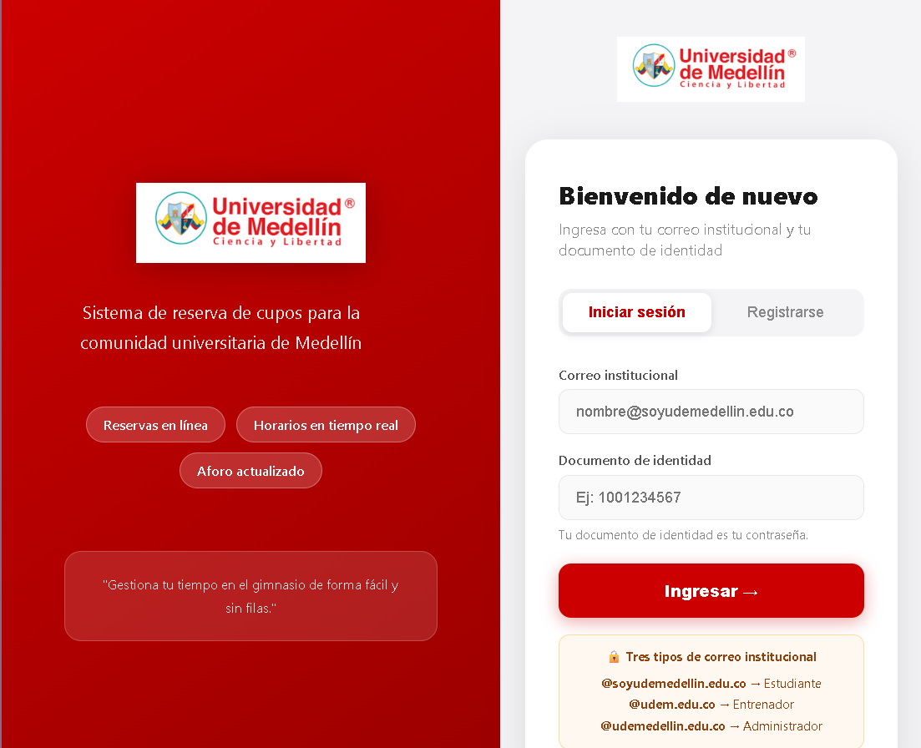 |  |  |  | 1 | Iniciar sesión como entrenador | Correo: diego.demo@udem.edu.co · Documento: 7009998881 | CP11-1 | Registrar la asistencia de un estudiante con reserva de hoy buscándolo por documento | Se muestra el "Panel del gimnasio" | Se muestra el "Panel del gimnasio" | aprovado |  | 0.2 | Funcional | 13/09/2026
2 | Entrar en el perfil de la cuenta | N/A | CP06 - 1 | Visualizar en el apartado de reservar los bloques de reserva | El sistema debe de dejar visualizar los bloques de reservas | El sistema dejó visualizar los bloques de reservas | Aprobado |  |  | Sistema | 2026-09-13 | 2 | Diligenciar el formulario con nombre, correo del dominio @soyudemedellin.edu.co y documento de identidad | Nombre: Juan Correo: juan.arenas@soyudemellin.edu.co Documento: 3333333333 | CP01-1 | Registrar un usuario con nombre, correo institucional de dominio @soyudemedellin.edu.co y documento de identidad válido, y verificar que el sistema lo registre exitosamente asignando el rol Estudiante | Los datos quedan ingresados sin mensajes de error | Los datos quedaron ingresados sin mensaje de error | Aprobado | 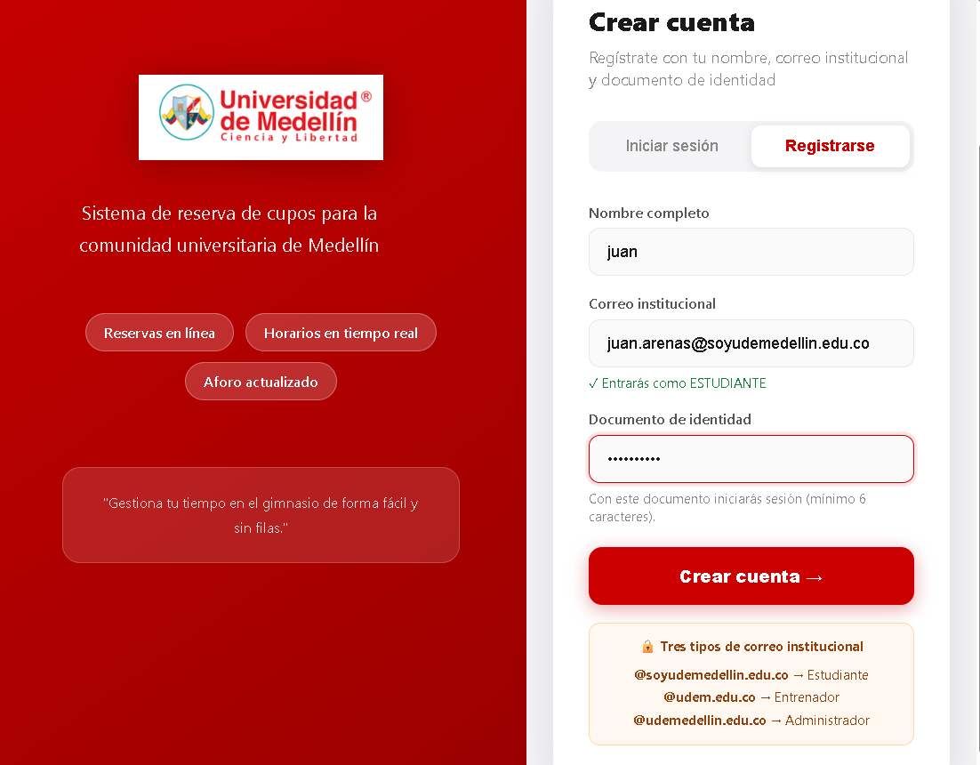 |  |  |  | 2 | Buscar al estudiante en "Registrar asistencia" | Documento: 1001234567 | CP11-1 | Registrar la asistencia de un estudiante con reserva de hoy buscándolo por documento | Aparece Ana Restrepo con su reserva de las 06:00 marcada como HOY | Aparece Ana Restrepo con su reserva de las 06:00 marcada como HOY | aprovado |  | 0.2 | Funcional | 13/09/2026
 |  |  |  |  |  |  |  |  |  |  |  | 3 | Enviar el formulario de registro | N/A | CP01-1 | Registrar un usuario con nombre, correo institucional de dominio @soyudemedellin.edu.co y documento de identidad válido, y verificar que el sistema lo registre exitosamente asignando el rol Estudiante | El sistema muestra un mensaje de registro exitoso y el boton para iniciar sesion | El sistema muestra un mensaje de registro exitoso y el boton para iniciar sesion | Aprobado | 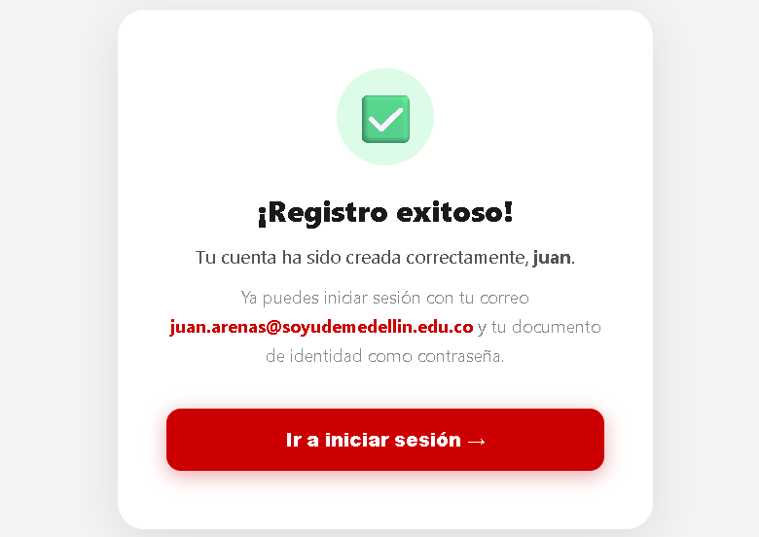 |  |  |  | 3 | Pulsar "Registrar asistencia" en la reserva de HOY | N/A | CP11-1 | Registrar la asistencia de un estudiante con reserva de hoy buscándolo por documento | Mensaje "Asistencia registrada para las 06:00 del …" y Ana deja de aparecer en "Sin asistencia registrada" | Mensaje "Asistencia registrada para las 06:00 del 2026-09-14." | aprovado |  | 0.2 | Funcional | 13/09/2026

 |  |  |  |  |  |  |  |  |  |  |  | Nombre del proyecto | Gestión reservas gimnasio |  |  |  |  |  |  |  |  |  |  | Nombre del proyecto | Gestión reservas gimnasio
Nombre del proyecto | Sistema de Gestión de Reservas del Gimnasio — Universidad de Medellín |  |  |  |  |  |  |  |  |  |  | Código caso de prueba | CP01-2 |  |  |  |  |  |  |  |  |  |  | Código caso de prueba | CP11-2
Código caso de prueba | CP06 - 2 |  |  |  |  |  |  |  |  |  |  | Escenario asociado | EP01-01 |  |  |  |  |  |  |  |  |  |  | Escenario asociado | EP11-02
Escenario asociado | EP06-01 |  |  |  |  |  |  |  |  |  |  | Requisito asociado | RF01 |  |  |  |  |  |  |  |  |  |  | Requisito asociado | RF11 — Registrar la asistencia
Requisito asociado | RF06 — Consulta bloques de horarios de entrenamiento |  |  |  |  |  |  |  |  |  |  | Descripción | Verificar que el sistema registre exitosamente al usuario con nombre, correo institucional de dominio entrenador y documento de identidad, asignando el rol Entrenador. |  |  |  |  |  |  |  |  |  |  | Descripción | Documento sin estudiante registrado
Descripción | Visualización de los bloques disponibles de entrenamiento |  |  |  |  |  |  |  |  |  |  | Objetivo | Comprobar que el sistema permita el registro de usuarios con datos válidos y asigne correctamente el rol Entrenador según el dominio del correo. |  |  |  |  |  |  |  |  |  |  | Objetivo | Verificar que el sistema rechaza el registro de asistencia de un documento que no pertenece a ningún estudiante
Objetivo | Verifcar que el sistema si deje consultar los bloques de horarios disponibles para entrenar. |  |  |  |  |  |  |  |  |  |  | Criterio de éxito | El sistema registra exitosamente al usuario y le asigna el rol Entrenador. |  |  |  |  |  |  |  |  |  |  | Criterio de éxito | El sistema responde 404 con el mensaje de que no hay estudiante con ese documento, y no se modifica ninguna reserva
Criterio de éxito | El sistema muestra los bloques de horarios disponibles. |  |  |  |  |  |  |  |  |  |  | Nivel de prueba | Sistema |  |  |  |  |  |  |  |  |  |  | Nivel de prueba | Sistema
Nivel de prueba | Sistema |  |  |  |  |  |  |  |  |  |  | Riesgo asociado | Medio |  |  |  |  |  |  |  |  |  |  | Riesgo asociado | Alto
Riesgo asociado | Alto |  |  |  |  |  |  |  |  |  |  | Responsable | Violeta Agudelo |  |  |  |  |  |  |  |  |  |  | Responsable | Camila Villero
Responsable | Sebastián García |  |  |  |  |  |  |  |  |  |  | Caso de Prueba | Registro exitoso — dominio entrenador |  |  |  |  |  |  |  |  |  |  | Caso de Prueba | Registro rechazado — documento inexistente
Caso de Prueba | Exitoso - Sistema dejó visualizar los bloques. |  |  |  |  |  |  |  |  |  |  | Procedimiento Caso de Prueba | Registrar un usuario con nombre, correo institucional de dominio @udem.edu.co y documento de identidad válido, y verificar que el sistema lo registre exitosamente asignando el rol Entrenador. |  |  |  |  |  |  |  |  |  |  | Procedimiento Caso de Prueba | Abrir Swagger Ejecutar POST /api/attendance/register/ con un documento no registrado Verificar el código y el mensaje
Procedimiento Caso de Prueba | Iniciar sesión con el dominio de entrenador Ingresar con la cuenta y visualizar los bloques de horarios
 |  |  |  |  |  |  |  |  |  |  |  | Paso | Acción | Datos | Caso de prueba | Procedimiento Caso de prueba | Resultado esperado | Resultado Obtenido | Estado | Evidencia | Version del Sistema Probada | Entorno probado | Fecha de ejecución | Ejecutar POST /api/attendance/register/ con un documento no registrado | Acción | Datos | Caso de prueba | Procedimiento Caso de prueba | Resultado esperado | Resultado Obtenido | Estado | Evidencia | Versión del Sistema Probada | Entorno probado | Fecha de ejecución
Paso | Acción | Datos | Caso de prueba | Procedimiento Caso de prueba | Resultado esperado | Resultado Obtenido | Estado | Evidencia | Version del Sistema Probada | Entorno probado | Fecha de ejecución | 1 | Acceder al formulario de registro | N/A | CP01-2 | Registrar un usuario con nombre, correo institucional de dominio @udem.edu.co y documento de identidad válido, y verificar que el sistema lo registre exitosamente asignando el rol Entrenador | El sistema muestra el formulario con los campos nombre, correo y documento de identidad | El sistema mostro el formulario con los campos nombre, correo y documento de identidad | Aprobado |  |  |  |  | 1 | Abrir Swagger y el endpoint POST /api/attendance/register/ | http://localhost:8000/swagger/ | CP11-2 | Registrar asistencia con un documento que no existe | Se muestra el formulario del endpoint | El endpoint responde 200 e indica los métodos que acepta | aprovado |  | 0.2 | Funcional | 13/09/2026
1 | Iniciar sesión | Correo institucional y documento de identidad. | CP06 - 2 | Ingresar con el correo @udem.edu.co y su documento de identidad | El sistema debe dejar iniciar sesión con los datos seleccionados. | El sistema dejó iniciar sesión con los datos seleccionados. | Aprobado |  |  | Sistema | 2026-09-13 | 2 | Diligenciar el formulario con nombre, correo del dominio @udem.edu.co y documento de identidad | Nombre: Mateo Salazar Correo: mateo.salazar@udem.edu.co Documento: 4444444444 | CP01-2 | Registrar un usuario con nombre, correo institucional de dominio @udem.edu.co y documento de identidad válido, y verificar que el sistema lo registre exitosamente asignando el rol Entrenador | Los datos quedan ingresados sin mensajes de error | Los datos quedaron ingresados sin mensaje de error | Aprobado | 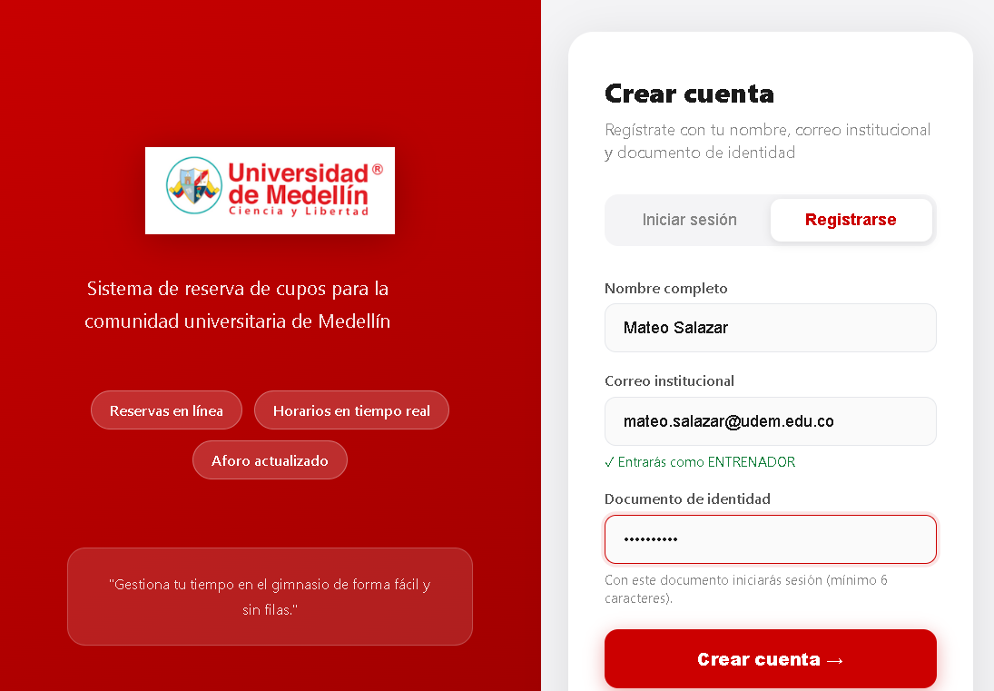 |  |  |  | 2 | Enviar la petición | {"actor_email":"diego.demo@udem.edu.co","documento":"1999999999"} | CP11-2 | Registrar asistencia con un documento que no existe | Código 404: "No hay ningún estudiante registrado con el documento 1999999999." | Código 404: "No hay ningún estudiante registrado con el documento 1999999999." | aprovado |  | 0.2 | Funcional | 13/09/2026
2 | Entrar en el perfil de la cuenta | N/A | CP06 - 2 | Visualizar en el apartado de reservar los bloques de reserva | El sistema debe de dejar visualizar los bloques de reservas | El sistema dejó visualizar los bloques de reservas | Aprobado |  |  | Sistema | 2026-09-13 | 3 | Enviar el formulario de registro | N/A | CP01-2 | Registrar un usuario con nombre, correo institucional de dominio @udem.edu.co y documento de identidad válido, y verificar que el sistema lo registre exitosamente asignando el rol Entrenador | El sistema registra al usuario y le asigna el rol Entrenador | El sistema muestra un mensaje de registro exitoso y el boton para iniciar sesion | Aprobado | 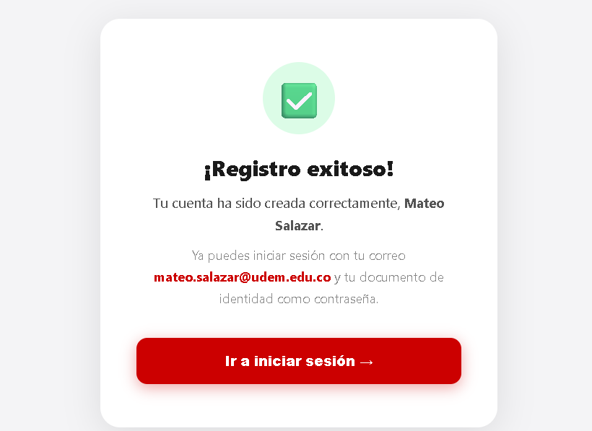
 |  |  |  |  |  |  |  |  |  |  |  |  |  |  |  |  |  |  |  |  |  |  |  | Nombre del proyecto | Gestión reservas gimnasio
Nombre del proyecto | Sistema de Gestión de Reservas del Gimnasio — Universidad de Medellín |  |  |  |  |  |  |  |  |  |  |  |  |  |  |  |  |  |  |  |  |  |  | Código caso de prueba | CP11-3
Código caso de prueba | CP06 - 3 |  |  |  |  |  |  |  |  |  |  | Nombre del proyecto | Gestión reservas gimnasio |  |  |  |  |  |  |  |  |  |  | Escenario asociado | EP11-02
Escenario asociado | EP06-01 |  |  |  |  |  |  |  |  |  |  | Código caso de prueba | CP01-3 |  |  |  |  |  |  |  |  |  |  | Requisito asociado | RF11 — Registrar la asistencia
Requisito asociado | RF06 — Consulta bloques de horarios de entrenamiento |  |  |  |  |  |  |  |  |  |  | Escenario asociado | EP01-02 |  |  |  |  |  |  |  |  |  |  | Descripción | Estudiante sin reserva activa en la jornada
Descripción | Visualización de los bloques disponibles de entrenamiento |  |  |  |  |  |  |  |  |  |  | Requisito asociado | RF01 |  |  |  |  |  |  |  |  |  |  | Objetivo | Verificar que el sistema no registra asistencia a un estudiante que no tiene reserva activa
Objetivo | Verifcar que el sistema si deje consultar los bloques de horarios disponibles para entrenar. |  |  |  |  |  |  |  |  |  |  | Descripción | Verificar que el sistema rechace el registro cuando el correo ingresado no pertenece a un dominio institucional válido. |  |  |  |  |  |  |  |  |  |  | Criterio de éxito | La interfaz indica que el estudiante no tiene reserva activa y la API responde 404
Criterio de éxito | El sistema muestra los bloques de horarios disponibles. |  |  |  |  |  |  |  |  |  |  | Objetivo | Comprobar que el sistema valide correctamente el dominio del correo institucional antes de permitir el registro. |  |  |  |  |  |  |  |  |  |  | Nivel de prueba | Sistema
Nivel de prueba | Sistema |  |  |  |  |  |  |  |  |  |  | Criterio de éxito | El sistema rechaza el registro y muestra un mensaje de error cuando el dominio del correo no es válido. |  |  |  |  |  |  |  |  |  |  | Riesgo asociado | Alto
Riesgo asociado | Alto |  |  |  |  |  |  |  |  |  |  | Nivel de prueba | Sistema |  |  |  |  |  |  |  |  |  |  | Responsable | Camila Villero
Responsable | Sebastián García |  |  |  |  |  |  |  |  |  |  | Riesgo asociado | Alto |  |  |  |  |  |  |  |  |  |  | Caso de Prueba | Registro rechazado — sin reserva activa
Caso de Prueba | Exitoso - Sistema dejó visualizar los bloques. |  |  |  |  |  |  |  |  |  |  | Responsable | Violeta Agudelo |  |  |  |  |  |  |  |  |  |  | Procedimiento Caso de Prueba | Buscar como entrenador a una estudiante sin reserva Verificar el aviso Intentar el registro en Swagger y verificar el rechazo
Procedimiento Caso de Prueba | Iniciar sesión con el dominio de administrador Ingresar con la cuenta y visualizar los bloques de horarios |  |  |  |  |  |  |  |  |  |  | Caso de Prueba | Registro rechazado — dominio no institucional
 |  |  |  |  |  |  |  |  |  |  |  | Procedimiento Caso de Prueba | Intentar registrar un usuario con un correo de dominio no institucional y verificar que el sistema rechace el registro. |  |  |  |  |  |  |  |  |  |  | Verificar el aviso | Acción | Datos | Caso de prueba | Procedimiento Caso de prueba | Resultado esperado | Resultado Obtenido | Estado | Evidencia | Versión del Sistema Probada | Entorno probado | Fecha de ejecución
Paso | Acción | Datos | Caso de prueba | Procedimiento Caso de prueba | Resultado esperado | Resultado Obtenido | Estado | Evidencia | Version del Sistema Probada | Entorno probado | Fecha de ejecución |  |  |  |  |  |  |  |  |  |  |  |  | 1 | Como entrenador, buscar a la estudiante en "Registrar asistencia" | Documento: 1003456789 | CP11-3 | Registrar asistencia a una estudiante sin reserva activa | Aparece Clara Ospina con el aviso "Este estudiante no tiene ninguna reserva activa" y sin botón de registrar | Aparece Clara Ospina con el aviso "Este estudiante no tiene ninguna reserva activa" y sin botón de registrar | aprovado |  | 0.2 | Funcional | 13/09/2026
1 | Iniciar sesión | Correo institucional y documento de identidad. | CP06 - 3 | Ingresar con el correo @udemedellin.edu.co y su documento de identidad | El sistema debe dejar iniciar sesión con los datos seleccionados. | El sistema dejó iniciar sesión con los datos seleccionados. | Aprobado |  |  | Sistema | 2026-09-13 | Paso | Acción | Datos | Caso de prueba | Procedimiento Caso de prueba | Resultado esperado | Resultado Obtenido | Estado | Evidencia | Version del Sistema Probada | Entorno probado | Fecha de ejecución | 2 | En Swagger, enviar POST /api/attendance/register/ | {"actor_email":"diego.demo@udem.edu.co","documento":"1003456789"} | CP11-3 | Registrar asistencia a una estudiante sin reserva activa | Código 404: "El estudiante no tiene una reserva activa para registrar asistencia." | Código 404: "El estudiante no tiene una reserva activa para registrar asistencia." | aprovado |  | 0.2 | Funcional | 13/09/2026
2 | Entrar en el perfil de la cuenta | N/A | CP06 - 3 | Visualizar en el apartado de reservar los bloques de reserva | El sistema debe de dejar visualizar los bloques de reservas | El sistema dejó visualizar los bloques de reservas | Aprobado |  |  | Sistema | 2026-09-13 | 1 | Acceder al formulario de registro | N/A | CP01-3 | Intentar registrar un usuario con un correo de dominio no institucional y verificar que el sistema rechace el registro. | El sistema muestra el formulario con los campos nombre, correo y documento de identidad | El sistema muestra el formulario con los campos nombre, correo y documento de identidad | Aprobado |  | 0.2 | Local | 13/09/2026
 |  |  |  |  |  |  |  |  |  |  |  | 2 | Diligenciar el formulario con nombre, correo de dominio externo y documento de identidad | Nombre: Laura Fernández Correo: laura.fernandez@gmail.com Documento: 5555555555 | CP01-3 | Intentar registrar un usuario con un correo de dominio no institucional y verificar que el sistema rechace el registro. | Los datos quedan ingresados en el formulario con un mensaje de error en el correo | Los datos quedan ingresados en el formulario con un mensaje de error en el correo | Aprobado | 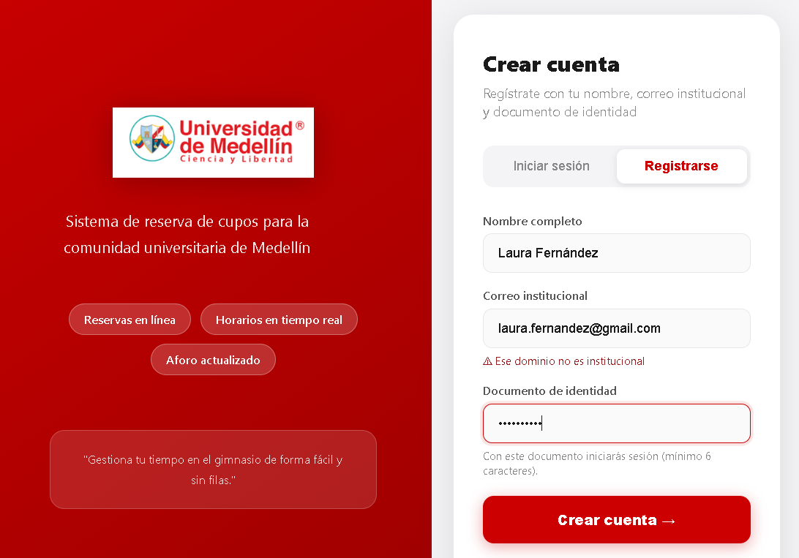 | 0.2 | Local | 13/09/2026 | Nombre del proyecto | Gestión reservas gimnasio
 |  |  |  |  |  |  |  |  |  |  |  | 3 | Enviar el formulario de registro | N/A | CP01-3 | Intentar registrar un usuario con un correo de dominio no institucional y verificar que el sistema rechace el registro. | El sistema rechaza el registro y muestra un mensaje de error indicando que el correo no pertenece a un dominio institucional válido | El sistema rechaza el registro y muestra un mensaje de error indicando que el correo no pertenece a un dominio institucional válido | Aprobado | 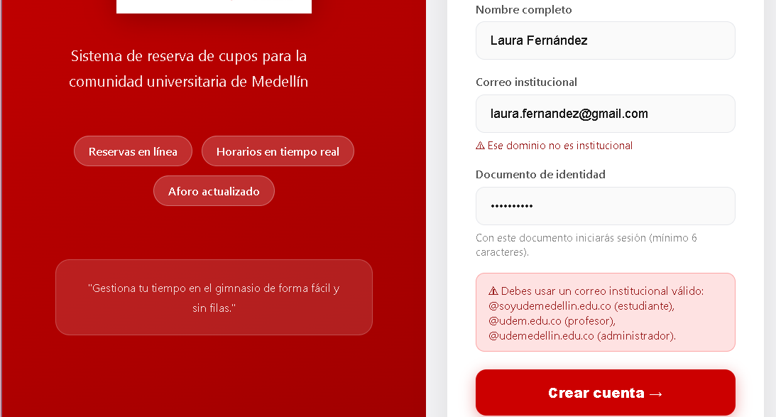 | 0.2 | Local | 13/09/2026 | Código caso de prueba | CP11-4
 |  |  |  |  |  |  |  |  |  |  |  |  |  |  |  |  |  |  |  |  |  |  |  | Escenario asociado | EP11-03
Nombre del proyecto | Sistema de Gestión de Reservas del Gimnasio — Universidad de Medellín |  |  |  |  |  |  |  |  |  |  |  |  |  |  |  |  |  |  |  |  |  |  | Requisito asociado | RF11 — Registrar la asistencia
Código caso de prueba | CP07 - 1 |  |  |  |  |  |  |  |  |  |  |  |  |  |  |  |  |  |  |  |  |  |  | Descripción | Registro antes de la hora de inicio del bloque
Escenario asociado | EP07-01 |  |  |  |  |  |  |  |  |  |  | Nombre del proyecto | Gestión reservas gimnasio |  |  |  |  |  |  |  |  |  |  | Objetivo | Verificar que no se puede registrar la asistencia antes de que empiece el bloque (RN12)
Requisito asociado | RF07 — Reservar en los horarios disponibles |  |  |  |  |  |  |  |  |  |  | Código caso de prueba | CP01-4 |  |  |  |  |  |  |  |  |  |  | Criterio de éxito | El sistema rechaza el registro indicando desde qué hora se habilita, y la reserva sigue ACTIVA
Descripción | Hacer reserva de horario |  |  |  |  |  |  |  |  |  |  | Escenario asociado | EP01-02 |  |  |  |  |  |  |  |  |  |  | Nivel de prueba | Sistema
Objetivo | El sistema debe dejar hacer una reserva en los horarios disponibles. |  |  |  |  |  |  |  |  |  |  | Requisito asociado | RF01 |  |  |  |  |  |  |  |  |  |  | Riesgo asociado | Alto
Criterio de éxito | El estudiante puede hacer su reserva en uno de los horarios disponibles. |  |  |  |  |  |  |  |  |  |  | Descripción | Verificar que el sistema rechace el registro cuando el campo nombre no ha sido diligenciado. |  |  |  |  |  |  |  |  |  |  | Responsable | Camila Villero
Nivel de prueba | Sistema |  |  |  |  |  |  |  |  |  |  | Objetivo | Comprobar que el sistema valide la obligatoriedad del campo nombre durante el registro. |  |  |  |  |  |  |  |  |  |  | Caso de Prueba | Registro rechazado — bloque aún no empieza
Riesgo asociado | Alto |  |  |  |  |  |  |  |  |  |  | Criterio de éxito | El sistema rechaza el registro y muestra un mensaje de error cuando el campo nombre está vacío. |  |  |  |  |  |  |  |  |  |  | Procedimiento Caso de Prueba | Buscar como entrenador a un estudiante con reserva de hoy en un bloque posterior Pulsar "Registrar asistencia" Verificar el mensaje y que sigue pendiente
Responsable | Sebastián García |  |  |  |  |  |  |  |  |  |  | Nivel de prueba | Sistema
Caso de Prueba | Exitoso - Sistema dejó realizar la reserva. |  |  |  |  |  |  |  |  |  |  | Riesgo asociado | Alto |  |  |  |  |  |  |  |  |  |  | Verificar el aviso | Acción | Datos | Caso de prueba | Procedimiento Caso de prueba | Resultado esperado | Resultado Obtenido | Estado | Evidencia | Versión del Sistema Probada | Entorno probado | Fecha de ejecución
Procedimiento Caso de Prueba | Iniciar sesión con la cuenta de estudiante Hacer una reserva La reserva se valida |  |  |  |  |  |  |  |  |  |  | Responsable | Violeta Agudelo |  |  |  |  |  |  |  |  |  |  | 1 | Como entrenador, buscar al estudiante | Documento: 1002345678 | CP11-4 | Registrar asistencia antes de la hora del bloque | Aparece Bruno Cardona con su reserva de hoy a las 23:59 | Aparece Ana Restrepo con su reserva de hoy a las 08:00, marcada como HOY | aprovado |  | 0.2 | Funcional | 13/09/2026
 |  |  |  |  |  |  |  |  |  |  |  | Caso de Prueba | Registro rechazado — nombre vacío |  |  |  |  |  |  |  |  |  |  | 2 | Pulsar "Registrar asistencia" | N/A | CP11-4 | Registrar asistencia antes de la hora del bloque | Mensaje de error "El bloque de las 23:59 todavía no empieza. Podrás registrar la asistencia a partir de las 23:59." | Mensaje de error: "El bloque de las 08:00 todavía no empieza. Podrás registrar la asistencia a partir de las 08:00." | aprovado |  | 0.2 | Funcional | 13/09/2026
Paso | Acción | Datos | Caso de prueba | Procedimiento Caso de prueba | Resultado esperado | Resultado Obtenido | Estado | Evidencia | Version del Sistema Probada | Entorno probado | Fecha de ejecución | Procedimiento Caso de Prueba | Intentar registrar un usuario dejando el campo nombre vacío y verificar que el sistema rechace el registro. |  |  |  |  |  |  |  |  |  |  | 3 | Revisar "Sin asistencia registrada" | N/A | CP11-4 | Registrar asistencia antes de la hora del bloque | Bruno sigue apareciendo como pendiente | Ana Restrepo (08:00) sigue en la lista "Sin asistencia registrada" | aprovado |  | 0.2 | Funcional | 13/09/2026
1 | Iniciar sesión | Correo institucional y documento de identidad. | CP07 - 1 | Ingresar con el correo @soyudemedellin.edu.co y su documento de identidad | El sistema debe dejar iniciar sesión con los datos seleccionados. | El sistema dejó iniciar sesión con los datos seleccionados. | Aprobado |  |  | Sistema | 2026-09-13
2 | Entrar en el perfil de la cuenta | N/A | CP07 - 1 | Visualizar en el apartado de reservar los bloques de reserva | El sistema debe de dejar visualizar los bloques de reservas | El sistema dejó visualizar los bloques de reservas | Aprobado |  |  | Sistema | 2026-09-13 | Paso | Acción | Datos | Caso de prueba | Procedimiento Caso de prueba | Resultado esperado | Resultado Obtenido | Estado | Evidencia | Version del Sistema Probada | Entorno probado | Fecha de ejecución | Nombre del proyecto | Gestión reservas gimnasio
3 | Hacer una reserva en cualquiera de los horarios disponibles | N/A | CP07 - 1 | Hacer una reserva en un bloque disponible | El sistema debe de dejar hacer una reserva en uno de los bloque que tengan cupos disponibles. | El sistema dejó hacer una reserva en uno de los bloque que tengan cupos disponibles. | Aprobado |  |  | Sistema | 2026-09-13 | 1 | Acceder al formulario de registro | N/A | CP01-4 | Intentar registrar un usuario dejando el campo nombre vacío y verificar que el sistema rechace el registro. | El sistema muestra el formulario con los campos nombre, correo y documento de identidad | El sistema muestra el formulario con los campos nombre, correo y documento de identidad | Aprobado |  | 0.2 | Local | 13/09/2026 | Código caso de prueba | CP11-5
4 | Verificar que la reserva se hizo | N/A | CP07 - 1 | Verificar que al momento de hacer la reserva, el sistema la aprobó. | El sistema debe hacer la reserva de manera exitosa. | El sistema hizo la reserva de manera exitosa. | Aprobado |  |  | Sistema | 2026-09-13 | 2 | Diligenciar el formulario dejando el campo nombre vacío | Nombre: (vacío) Correo: pedro.gomez@soyudemellin.edu.co Documento: 6666666666 | CP01-4 | Intentar registrar un usuario dejando el campo nombre vacío y verificar que el sistema rechace el registro. | El campo nombre queda vacío | El campo nombre queda vacío | Aprobado | 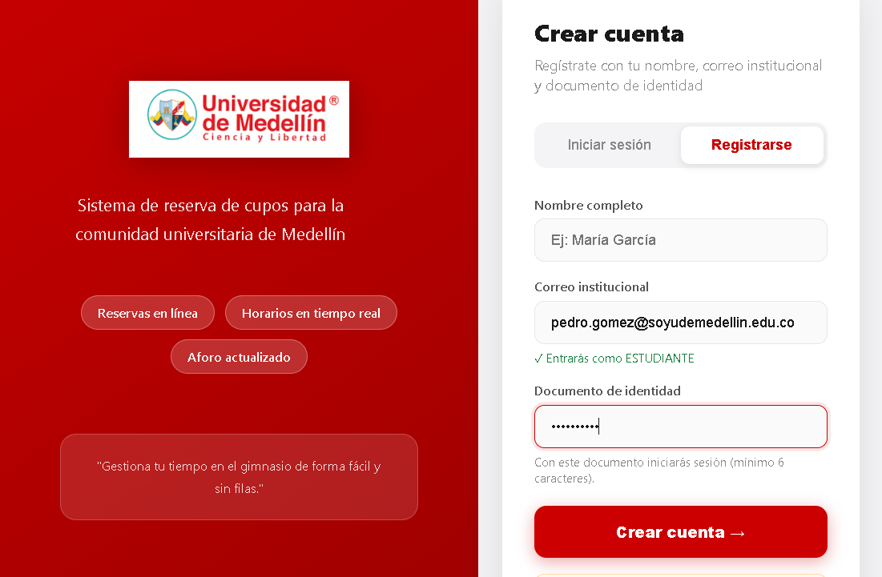 | 0.2 | Local | 13/09/2026 | Escenario asociado | EP11-03
 |  |  |  |  |  |  |  |  |  |  |  | 3 | Enviar el formulario de registro | N/A | CP01-4 | Intentar registrar un usuario dejando el campo nombre vacío y verificar que el sistema rechace el registro. | El sistema rechaza el registro y muestra un mensaje de error indicando que el nombre es obligatorio | El sistema rechaza el registro y muestra un mensaje de error indicando que el nombre es obligatorio | Aprobado | 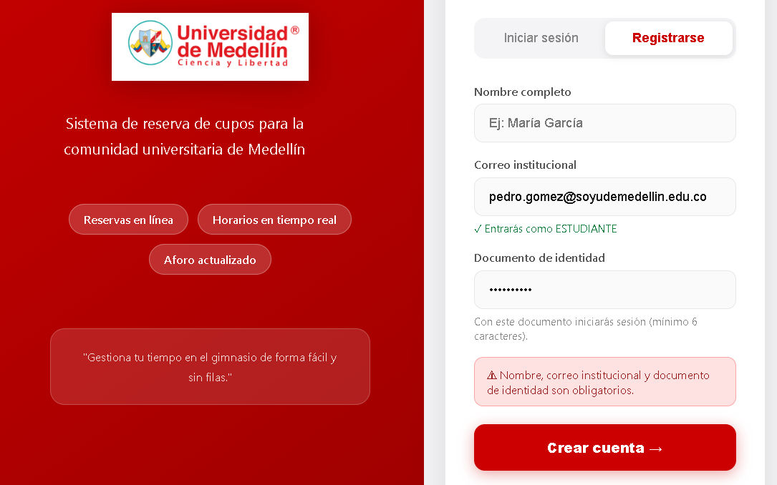 | 0.2 | Local | 13/09/2026 | Requisito asociado | RF11 — Registrar la asistencia
 |  |  |  |  |  |  |  |  |  |  |  |  |  |  |  |  |  |  |  |  |  |  |  | Descripción | Reserva de otra jornada
Nombre del proyecto | Sistema de Gestión de Reservas del Gimnasio — Universidad de Medellín |  |  |  |  |  |  |  |  |  |  |  |  |  |  |  |  |  |  |  |  |  |  | Objetivo | Verificar que solo se registra la asistencia el mismo día de la reserva
Código caso de prueba | CP07 - 2 |  |  |  |  |  |  |  |  |  |  |  |  |  |  |  |  |  |  |  |  |  |  | Criterio de éxito | El sistema rechaza el registro de una reserva de mañana indicando que esa jornada todavía no llega
Escenario asociado | EP07-01 |  |  |  |  |  |  |  |  |  |  | Nombre del proyecto | Gestión reservas gimnasio |  |  |  |  |  |  |  |  |  |  | Nivel de prueba | Sistema
Requisito asociado | RF07 — Reservar en los horarios disponibles |  |  |  |  |  |  |  |  |  |  | Código caso de prueba | CP01-5 |  |  |  |  |  |  |  |  |  |  | Riesgo asociado | Alto
Descripción | Hacer reserva de horario |  |  |  |  |  |  |  |  |  |  | Escenario asociado | EP01-02 |  |  |  |  |  |  |  |  |  |  | Responsable | Camila Villero
Objetivo | El sistema debe dejar hacer una sola reserva en los horarios disponibles al día. |  |  |  |  |  |  |  |  |  |  | Requisito asociado | RF01 |  |  |  |  |  |  |  |  |  |  | Caso de Prueba | Registro rechazado — reserva de otro día
Criterio de éxito | El estudiante puede hacer su reserva en uno de los horarios disponibles. |  |  |  |  |  |  |  |  |  |  | Descripción | Verificar que el sistema rechace el registro cuando el campo documento no ha sido diligenciado. |  |  |  |  |  |  |  |  |  |  | Procedimiento Caso de Prueba | Buscar como entrenador a una estudiante con reserva para mañana Pulsar "Registrar asistencia" en esa reserva Verificar el mensaje
Nivel de prueba | Sistema |  |  |  |  |  |  |  |  |  |  | Objetivo | Comprobar que el sistema valide la obligatoriedad del campo documento durante el registro.
Riesgo asociado | Alto |  |  |  |  |  |  |  |  |  |  | Criterio de éxito | El sistema rechaza el registro y muestra un mensaje de error cuando el documento está vacío. |  |  |  |  |  |  |  |  |  |  | Verificar el aviso | Acción | Datos | Caso de prueba | Procedimiento Caso de prueba | Resultado esperado | Resultado Obtenido | Estado | Evidencia | Versión del Sistema Probada | Entorno probado | Fecha de ejecución
Responsable | Sebastián García |  |  |  |  |  |  |  |  |  |  | Nivel de prueba | Sistema |  |  |  |  |  |  |  |  |  |  | 1 | Como entrenador, buscar a la estudiante | Documento: 1001234567 | CP11-5 | Registrar asistencia de una reserva de mañana | Aparece Ana Restrepo con la reserva de las 08:00 de mañana (sin la marca HOY) | Aparece Ana Restrepo con la reserva de hoy (06:00, HOY) y la de mañana (08:00, sin HOY) | aprobado |  | 0.2 | Funcional | 13/09/2026
Caso de Prueba | Exitoso - Sistema dejó realizar solo una reserva en el día. |  |  |  |  |  |  |  |  |  |  | Riesgo asociado | Alto |  |  |  |  |  |  |  |  |  |  | 2 | Pulsar "Registrar asistencia" en la reserva de las 08:00 | N/A | CP11-5 | Registrar asistencia de una reserva de mañana | Mensaje de error "La reserva es del … y esa jornada todavía no llega. La asistencia solo se registra el mismo día del bloque." | Mensaje de error: "La reserva es del 2026-09-15 y esa jornada todavía no llega. La asistencia solo se registra el mismo día del bloque." | aprobado |  | 0.2 | Funcional | 13/09/2026
Procedimiento Caso de Prueba | Iniciar sesión con la cuenta de estudiante Hacer una reserva La reserva se valida |  |  |  |  |  |  |  |  |  |  | Responsable | Violeta Agudelo
 |  |  |  |  |  |  |  |  |  |  |  | Caso de Prueba | Registro rechazado — documento vacío |  |  |  |  |  |  |  |  |  |  | Nombre del proyecto | Gestión reservas gimnasio
Paso | Acción | Datos | Caso de prueba | Procedimiento Caso de prueba | Resultado esperado | Resultado Obtenido | Estado | Evidencia | Version del Sistema Probada | Entorno probado | Fecha de ejecución | Procedimiento Caso de Prueba | Intentar registrar un usuario dejando el campo documento vacío y verificar que el sistema rechace el registro. |  |  |  |  |  |  |  |  |  |  | Código caso de prueba | CP11-6
1 | Iniciar sesión | Correo institucional y documento de identidad. | CP07 - 2 | Ingresar con el correo @soyudemedellin.edu.co y su documento de identidad | El sistema debe dejar iniciar sesión con los datos seleccionados. | El sistema dejó iniciar sesión con los datos seleccionados. | Aprobado |  |  | Sistema | 2026-09-13 |  |  |  |  |  |  |  |  |  |  |  |  | Escenario asociado | EP11-04
2 | Entrar en el perfil de la cuenta | N/A | CP07 - 2 | Visualizar en el apartado de reservar los bloques de reserva | El sistema debe de dejar visualizar los bloques de reservas | El sistema dejó visualizar los bloques de reservas | Aprobado |  |  | Sistema | 2026-09-13 | Paso | Acción | Datos | Caso de prueba | Procedimiento Caso de prueba | Resultado esperado | Resultado Obtenido | Estado | Evidencia | Version del Sistema Probada | Entorno probado | Fecha de ejecución | Requisito asociado | RF11 — Registrar la asistencia
3 | Hacer una reserva en cualquiera de los horarios disponibles | N/A | CP07 - 2 | Hacer una reserva en un bloque disponible | El sistema debe de dejar hacer una reserva en uno de los bloque que tengan cupos disponibles. | El sistema dejó hacer una reserva en uno de los bloque que tengan cupos disponibles. | Aprobado |  |  | Sistema | 2026-09-13 | 1 | Acceder al formulario de registro | N/A | CP01-5 | Intentar registrar un usuario dejando el campo documento vacío y verificar que el sistema rechace el registro. | El sistema muestra el formulario con los campos nombre, correo y documento de identidad | El sistema muestra el formulario con los campos nombre, correo y documento de identidad | Aprobado |  | 0.2 | Local | 13/09/2026 | Descripción | Asistencia ya registrada
4 | Verificar que la reserva se hizo | N/A | CP07 - 2 | Verificar que al momento de hacer la reserva, el sistema la aprobó. | El sistema debe hacer la reserva de manera exitosa. | El sistema hizo la reserva de manera exitosa. | Aprobado |  |  | Sistema | 2026-09-13 | 2 | Diligenciar el formulario dejando el campo contraseña vacío | Nombre: Camila Torres Correo: camila.torres@soyudemellin.edu.co Documento: (vacío) | CP01-5 | Intentar registrar un usuario dejando el campo documento vacío y verificar que el sistema rechace el registro. | El campo documento queda vacío | El campo documento queda vacío | Aprobado | 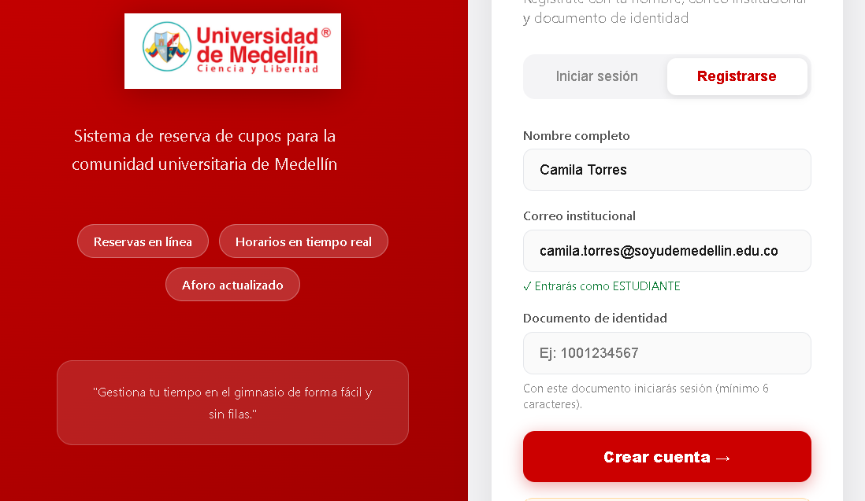 | 0.2 | Local | 13/09/2026 | Objetivo | Verificar que no se registra dos veces la asistencia de la misma reserva
 |  |  |  |  |  |  |  |  |  |  |  | 3 | Enviar el formulario de registro | N/A | CP01-5 | Intentar registrar un usuario dejando el campo contraseña vacío y verificar que el sistema rechace el registro. | El sistema rechaza el registro y muestra un mensaje de error indicando que el documento es obligatorio | El sistema rechaza el registro y muestra un mensaje de error indicando que el documento es obligatorio | Aprobado | 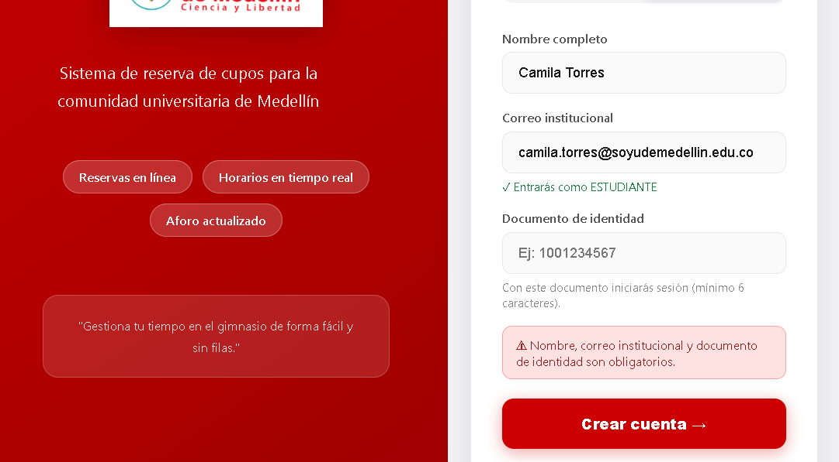 | 0.2 | Local | 13/09/2026 | Criterio de éxito | El segundo intento es rechazado y la reserva conserva el registro original
 |  |  |  |  |  |  |  |  |  |  |  |  |  |  |  |  |  |  |  |  |  |  |  | Nivel de prueba | Sistema
Nombre del proyecto | Sistema de Gestión de Reservas del Gimnasio — Universidad de Medellín |  |  |  |  |  |  |  |  |  |  |  |  |  |  |  |  |  |  |  |  |  |  | Riesgo asociado | Medio
Código caso de prueba | CP07 - 3 |  |  |  |  |  |  |  |  |  |  |  |  |  |  |  |  |  |  |  |  |  |  | Responsable | Camila Villero
Escenario asociado | EP07-01 |  |  |  |  |  |  |  |  |  |  | Nombre del proyecto | Gestión reservas gimnasio |  |  |  |  |  |  |  |  |  |  | Caso de Prueba | Registro rechazado — asistencia duplicada
Requisito asociado | RF07 — Reservar en los horarios disponibles |  |  |  |  |  |  |  |  |  |  | Código caso de prueba | CP01-6 |  |  |  |  |  |  |  |  |  |  | Procedimiento Caso de Prueba | Con la asistencia de Ana ya registrada (CP11-1), enviar de nuevo el registro en Swagger Verificar el rechazo
Descripción | No poder hacer reserva en bloques sin cupos |  |  |  |  |  |  |  |  |  |  | Escenario asociado | EP01-02
Objetivo | El sistema no debe de permitir al estudiante hacer reservas en los bloques en los cuales no tengan cupos disponibles. |  |  |  |  |  |  |  |  |  |  | Requisito asociado | RF01 |  |  |  |  |  |  |  |  |  |  | Verificar el aviso | Acción | Datos | Caso de prueba | Procedimiento Caso de prueba | Resultado esperado | Resultado Obtenido | Estado | Evidencia | Versión del Sistema Probada | Entorno probado | Fecha de ejecución
Criterio de éxito | El estudiante no pudo hacer reserva en bloques con cupos llenos. |  |  |  |  |  |  |  |  |  |  | Descripción | Verificar que el sistema rechace el registro cuando el campo correo no ha sido diligenciado. |  |  |  |  |  |  |  |  |  |  | 1 | Verificar que CP11-1 ya se ejecutó | N/A | CP11-6 | Registrar dos veces la asistencia de la misma reserva | La reserva de hoy de Ana está COMPLETADA | xLa última reserva de Ana está COMPLETADA (06:00, registrada por diego.demo@udem.edu.co) | aprobado |  | 0.2 | Funcional | 13/09/2026
Nivel de prueba | Sistema |  |  |  |  |  |  |  |  |  |  | Objetivo | Comprobar que el sistema valide la obligatoriedad del campo correo durante el registro. |  |  |  |  |  |  |  |  |  |  | 2 | En Swagger, enviar POST /api/attendance/register/ | {"actor_email":"diego.demo@udem.edu.co","documento":"1001234567"} | CP11-6 | Registrar dos veces la asistencia de la misma reserva | Código 404: "El estudiante no tiene una reserva activa para registrar asistencia." | Código 404: "El estudiante no tiene una reserva activa para registrar asistencia." | aprobado |  | 0.2 | Funcional | 13/09/2026
Riesgo asociado | Alto |  |  |  |  |  |  |  |  |  |  | Criterio de éxito | El sistema rechaza el registro y muestra un mensaje de error cuando el correo está vacío.
Responsable | Sebastián García |  |  |  |  |  |  |  |  |  |  | Nivel de prueba | Sistema |  |  |  |  |  |  |  |  |  |  | Nombre del proyecto | Gestión reservas gimnasio
Caso de Prueba | Exitoso - Sistema no dejó realizar la reserva |  |  |  |  |  |  |  |  |  |  | Riesgo asociado | Alto |  |  |  |  |  |  |  |  |  |  | Código caso de prueba | CP11-7
Procedimiento Caso de Prueba | Iniciar sesión con la cuenta de estudiante Intentar hacer una reserva en un bloque lleno La reserva no se puede hacer |  |  |  |  |  |  |  |  |  |  | Responsable | Violeta Agudelo |  |  |  |  |  |  |  |  |  |  | Escenario asociado | EP11-05
 |  |  |  |  |  |  |  |  |  |  |  | Caso de Prueba | Registro rechazado — correo vacío |  |  |  |  |  |  |  |  |  |  | Requisito asociado | RF11 — Registrar la asistencia
Paso | Acción | Datos | Caso de prueba | Procedimiento Caso de prueba | Resultado esperado | Resultado Obtenido | Estado | Evidencia | Version del Sistema Probada | Entorno probado | Fecha de ejecución | Procedimiento Caso de Prueba | Intentar registrar un usuario dejando el campo correo vacío y verificar que el sistema rechace el registro. |  |  |  |  |  |  |  |  |  |  | Descripción | Estudiante intenta registrar asistencia
1 | Iniciar sesión | Correo institucional y documento de identidad. | CP07 - 3 | Ingresar con el correo @soyudemedellin.edu.co y su documento de identidad | El sistema debe dejar iniciar sesión con los datos seleccionados. | El sistema dejó iniciar sesión con los datos seleccionados. | Aprobado |  |  | Sistema | 2026-09-13 |  |  |  |  |  |  |  |  |  |  |  |  | Objetivo | Verificar que solo un entrenador o administrador puede registrar asistencias
2 | Entrar en el perfil de la cuenta | N/A | CP07 - 3 | Visualizar en el apartado de reservar los bloques de reserva | El sistema debe de dejar visualizar los bloques de reservas | El sistema dejó visualizar los bloques de reservas | Aprobado |  |  | Sistema | 2026-09-13 | Paso | Acción | Datos | Caso de prueba | Procedimiento Caso de prueba | Resultado esperado | Resultado Obtenido | Estado | Evidencia | Version del Sistema Probada | Entorno probado | Fecha de ejecución | Criterio de éxito | La interfaz del estudiante no ofrece la opción y la API responde 403
3 | Hacer una reserva en cualquiera de los horarios disponibles | N/A | CP07 - 3 | Hacer una reserva en un bloque no disponible | El sistema no debe dejar de hacer reserva en uno de los bloques no disponibles. | El sistema no dejó hacer una reserva en uno de los bloques no disponibles. | Aprobado |  |  | Sistema | 2026-09-13 | 1 | Acceder al formulario de registro | N/A | CP01-6 | Intentar registrar un usuario dejando el campo correo vacío y verificar que el sistema rechace el registro. | El sistema muestra el formulario con los campos nombre, correo y documento de identidad | El sistema muestra el formulario con los campos nombre, correo y documento de identidad | Aprobado |  | 0.2 | Local | 13/09/2026 | Nivel de prueba | Sistema
 |  |  |  |  |  |  |  |  |  |  |  | 2 | Diligenciar el formulario dejando el campo correo vacío | Nombre: Diego Ramírez Correo: (dejar vacío) Documento: 7777777777 | CP01-6 | Intentar registrar un usuario dejando el campo correo vacío y verificar que el sistema rechace el registro. | El campo correo queda vacío | El campo correo queda vacío | Aprobado | 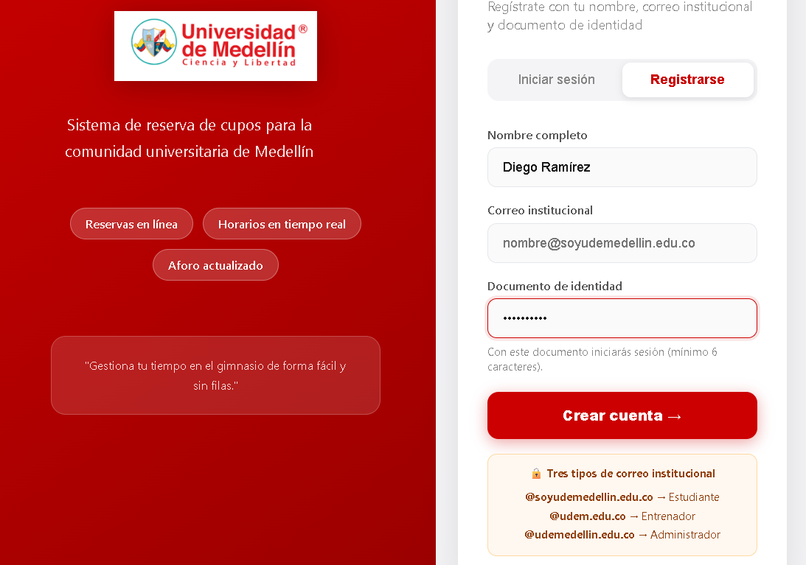 | 0.2 | Local | 13/09/2026 | Riesgo asociado | Medio
 |  |  |  |  |  |  |  |  |  |  |  | 3 | Enviar el formulario de registro | N/A | CP01-6 | Intentar registrar un usuario dejando el campo correo vacío y verificar que el sistema rechace el registro. | El sistema rechaza el registro y muestra un mensaje de error indicando que el correo es obligatorio | El sistema rechaza el registro y muestra un mensaje de error indicando que el correo es obligatorio | Aprobado | 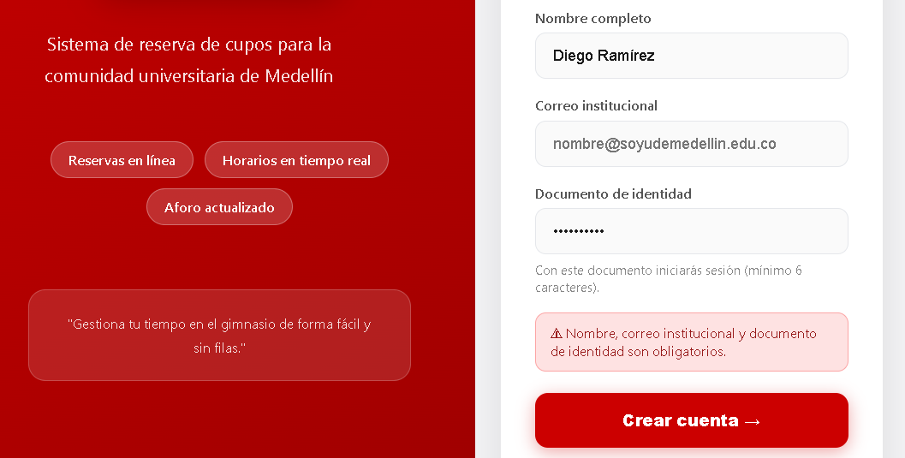 | 0.2 | Local | 13/09/2026 | Responsable | Camila Villero
 |  |  |  |  |  |  |  |  |  |  |  |  |  |  |  |  |  |  |  |  |  |  |  | Caso de Prueba | Registro rechazado — rol estudiante
Nombre del proyecto | Sistema de Gestión de Reservas del Gimnasio — Universidad de Medellín |  |  |  |  |  |  |  |  |  |  |  |  |  |  |  |  |  |  |  |  |  |  | Procedimiento Caso de Prueba | Iniciar sesión como estudiante y verificar que no hay panel de asistencia Enviar el registro en Swagger con el correo del estudiante Verificar el rechazo
Código caso de prueba | CP8 - 1
Escenario asociado | EP08-01 |  |  |  |  |  |  |  |  |  |  | Nombre del proyecto | Gestión reservas gimnasio |  |  |  |  |  |  |  |  |  |  | Verificar el aviso | Acción | Datos | Caso de prueba | Procedimiento Caso de prueba | Resultado esperado | Resultado Obtenido | Estado | Evidencia | Versión del Sistema Probada | Entorno probado | Fecha de ejecución
Requisito asociado | RF08 — consultar reserva hecha en mis reservas. |  |  |  |  |  |  |  |  |  |  | Código caso de prueba | CP01-7 |  |  |  |  |  |  |  |  |  |  | 1 | Iniciar sesión como estudiante | Correo: bruno.demo@soyudemedellin.edu.co · Documento: 1002345678 | CP11-7 | Un estudiante intenta registrar asistencia | No aparece la sección "Registrar asistencia" | Bruno entra a su vista de estudiante y no aparece la sección "Registrar asistencia" | aprobado |  | 0.2 | Seguridad | 13/09/2026
Descripción | Consutar reserva en mis reservas |  |  |  |  |  |  |  |  |  |  | Escenario asociado | EP01-02 |  |  |  |  |  |  |  |  |  |  | 2 | En Swagger, enviar POST /api/attendance/register/ | {"actor_email":"bruno.demo@soyudemedellin.edu.co","documento":"1002345678"} | CP11-7 | Un estudiante intenta registrar asistencia | Código 403: "Solo un entrenador o administrador puede registrar asistencias." | Código 403: "Solo un entrenador o administrador puede registrar asistencias." | aprobado |  | 0.2 | Seguridad | 13/09/2026
Objetivo | El sistema debe dejar ver la reserva hecha en mis reservas |  |  |  |  |  |  |  |  |  |  | Requisito asociado | RF01
Criterio de éxito | El estudiante puede ver su reserva hecha en el apartado de mis reservas |  |  |  |  |  |  |  |  |  |  | Descripción | Verificar que el sistema rechace el registro cuando el correo ingresado ya existe como cuenta activa. |  |  |  |  |  |  |  |  |  |  | Nombre del proyecto | Gestión reservas gimnasio
Nivel de prueba | Sistema |  |  |  |  |  |  |  |  |  |  | Objetivo | Comprobar que el sistema valide la unicidad del correo institucional antes de permitir el registro. |  |  |  |  |  |  |  |  |  |  | Código caso de prueba | CP12-1
Riesgo asociado | Medio |  |  |  |  |  |  |  |  |  |  | Criterio de éxito | El sistema rechaza el registro y muestra un mensaje de error cuando el correo ya está registrado. |  |  |  |  |  |  |  |  |  |  | Escenario asociado | EP12-01
Responsable | Sebastián García |  |  |  |  |  |  |  |  |  |  | Nivel de prueba | Sistema |  |  |  |  |  |  |  |  |  |  | Requisito asociado | RF12 — Reservas sin asistencia
Caso de Prueba | Exitoso - la reserva se ve en mis reservas |  |  |  |  |  |  |  |  |  |  | Riesgo asociado | Alto |  |  |  |  |  |  |  |  |  |  | Descripción | Lista de reservas sin asistencia
Procedimiento Caso de Prueba | Iniciar sesión con la cuenta de estudiante Hacer una reserva en un bloque disponible Ver la reserva en mis reservas |  |  |  |  |  |  |  |  |  |  | Responsable | Violeta Agudelo |  |  |  |  |  |  |  |  |  |  | Objetivo | Verificar que el entrenador ve las reservas activas de la jornada con los datos del estudiante
 |  |  |  |  |  |  |  |  |  |  |  | Caso de Prueba | Registro rechazado — correo ya registrado |  |  |  |  |  |  |  |  |  |  | Criterio de éxito | La lista muestra nombre, documento, bloque e inasistencias de cada estudiante pendiente, y no incluye reservas de mañana
Paso | Acción | Datos | Caso de prueba | Procedimiento Caso de prueba | Resultado esperado | Resultado Obtenido | Estado | Evidencia | Version del Sistema Probada | Entorno probado | Fecha de ejecución | Procedimiento Caso de Prueba | Intentar registrar un usuario con un correo institucional ya registrado en el sistema y verificar que el sistema rechace el registro. |  |  |  |  |  |  |  |  |  |  | Nivel de prueba | Sistema
1 | Iniciar sesión | Correo institucional y documento de identidad. | CP08 - 1 | Ingresar con el correo @soyudemedellin.edu.co y su documento de identidad | El sistema debe dejar iniciar sesión con los datos seleccionados. | El sistema dejó iniciar sesión con los datos seleccionados. | Aprobado |  |  | Sistema | 2026-09-13 |  |  |  |  |  |  |  |  |  |  |  |  | Riesgo asociado | Medio
2 | Entrar en el perfil de la cuenta | N/A | CP08 - 1 | Visualizar en el apartado de reservar los bloques de reserva | El sistema debe de dejar visualizar los bloques de reservas | El sistema dejó visualizar los bloques de reservas | Aprobado |  |  | Sistema | 2026-09-13 |  |  |  |  |  |  |  |  |  |  |  |  | Responsable | Camila Villero
3 | Hacer una reserva en cualquiera de los horarios disponibles | N/A | CP08 - 1 | Hacer una reserva en un bloque disponible | El sistema debe de dejar hacer una reserva en uno de los bloque que tengan cupos disponibles. | El sistema dejó hacer una reserva en uno de los bloque que tengan cupos disponibles. | Aprobado |  |  | Sistema | 2026-09-13 |  |  |  |  |  |  |  |  |  |  |  |  | Caso de Prueba | Consulta de pendientes por el entrenador
4 | Verificar que la reserva se hizo | N/A | CP08 - 1 | Verificar que al momento de hacer la reserva, el sistema la aprobó. | El sistema debe hacer la reserva de manera exitosa. | El sistema hizo la reserva de manera exitosa. | Aprobado |  |  | Sistema | 2026-09-13 |  |  |  |  |  |  |  |  |  |  |  |  | Procedimiento Caso de Prueba | Iniciar sesión como entrenador Revisar la sección "Sin asistencia registrada" Verificar los datos de cada fila
5 | Verificar la reserva realizada en mis reservas | N/A | CP08 - 1 | Verificar que si se muestra la reserva hecha en mis reservas. | El sistema muestra la reserva de forma correcta en mis reservas. | El sistema mostró la reserva de forma correcta en mis reservas. | Aprobado |  |  | Sistema | 2026-09-13
 |  |  |  |  |  |  |  |  |  |  |  | Paso | Acción | Datos | Caso de prueba | Procedimiento Caso de prueba | Resultado esperado | Resultado Obtenido | Estado | Evidencia | Version del Sistema Probada | Entorno probado | Fecha de ejecución | Verificar el aviso | Acción | Datos | Caso de prueba | Procedimiento Caso de prueba | Resultado esperado | Resultado Obtenido | Estado | Evidencia | Versión del Sistema Probada | Entorno probado | Fecha de ejecución
Nombre del proyecto | Sistema de Gestión de Reservas del Gimnasio — Universidad de Medellín |  |  |  |  |  |  |  |  |  |  | 1 | Registrar previamente un usuario con un correo institucional válido | Nombre Valentina Ortiz, Correo valentina.ortiz@soyudemellin.edu.co, Documento 8888888888 | CP01-7 | Intentar registrar un usuario con un correo institucional ya registrado en el sistema y verificar que el sistema rechace el registro. | El sistema registra al primer usuario exitosamente | El sistema registra al primer usuario exitosamente | Aprobado | 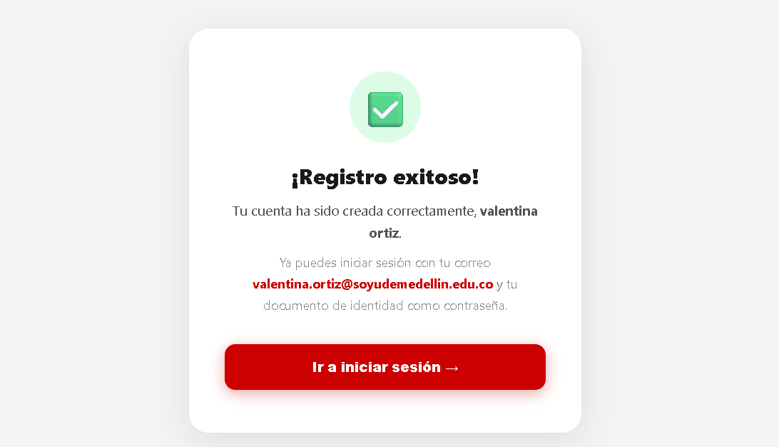 | 0.2 | Local | 13/09/2026 | 1 | Iniciar sesión como entrenador | Correo: diego.demo@udem.edu.co · Documento: 7009998881 | CP12-1 | Consultar los estudiantes con reserva y sin asistencia | Se muestra el panel con la sección "Sin asistencia registrada" | Se muestra el panel del gimnasio con la sección "Sin asistencia registrada" | aprobado |  | 0.2 | Funcional | 13/09/2026
Código caso de prueba | CP8 - 2 |  |  |  |  |  |  |  |  |  |  | 2 | Acceder nuevamente al formulario de registro | N/A | CP01-7 | Intentar registrar un usuario con un correo institucional ya registrado en el sistema y verificar que el sistema rechace el registro. | El sistema muestra el formulario de registro | El sistema muestra el formulario de registro con el correo recien registrado | Aprobado | 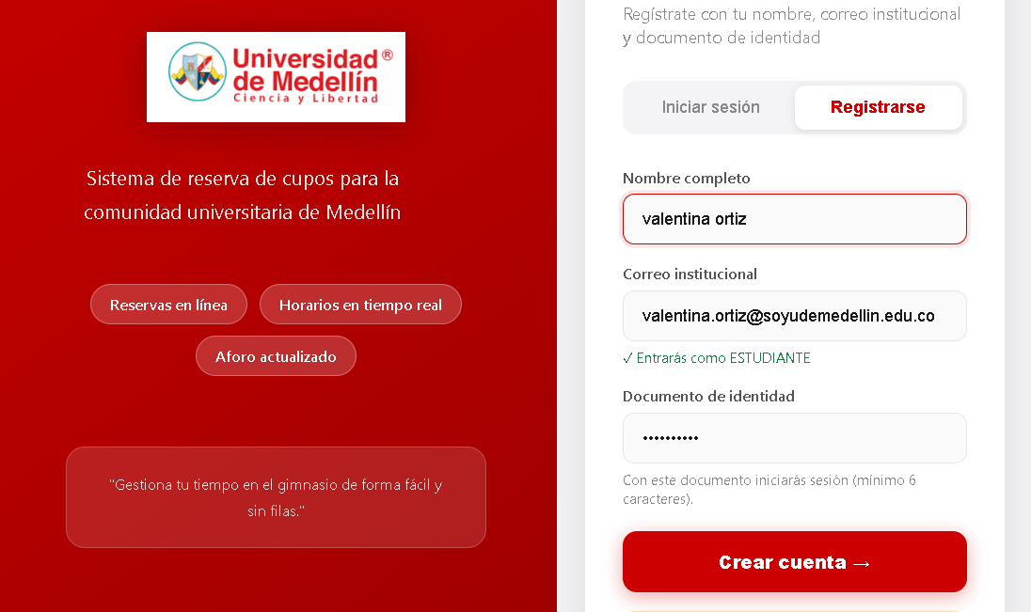 | 0.2 | Local | 13/09/2026 | 2 | Revisar la tabla de pendientes | N/A | CP12-1 | Consultar los estudiantes con reserva y sin asistencia | Aparecen Ana (06:00, 0 inasistencias) y Bruno (23:59, 3 inasistencias, faltan 2) con su documento; no aparece la reserva de mañana de Ana | Pendientes: Estudiante Documento Bloque Inasistencias Ana Restrepo ana.demo@soyudemedellin.edu.co 1001234567 06:00 2026-09-14 0 faltan 5 Bruno Cardona bruno.demo@soyudemedellin.edu.co 1002345678 16:00 2026-09-14 3 faltan 2 | aprobado |  | 0.2 | Funcional | 13/09/2026
Escenario asociado | EP08-01 |  |  |  |  |  |  |  |  |  |  | 3 | Diligenciar el formulario con el mismo correo ya registrado y un documento distinto | nombre: Valentina Ortiz, correo: valentina.ortiz@soyudemellin.edu.co, Documento distinto 8888888889 | CP01-7 | Intentar registrar un usuario con un correo institucional ya registrado en el sistema y verificar que el sistema rechace el registro. | Los datos quedan ingresados en el formulario | Los datos quedan ingresados en el formulario | Aprobado | 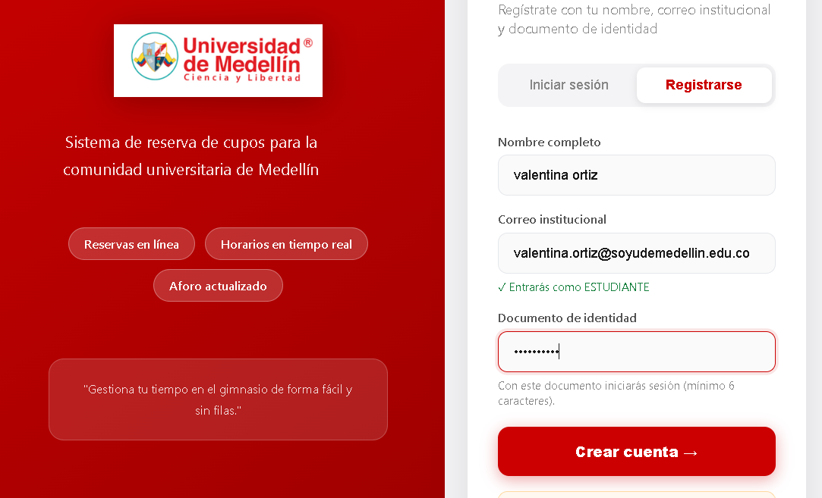 | 0.2 | Local | 13/09/2026
Requisito asociado | RF08 — consultar reserva hecha en mis reservas. |  |  |  |  |  |  |  |  |  |  | 4 | Enviar el formulario de registro | N/A | CP01-7 | Intentar registrar un usuario con un correo institucional ya registrado en el sistema y verificar que el sistema rechace el registro. | El sistema rechaza el registro y muestra un mensaje de error indicando que el correo ya está registrado | El sistema rechaza el registro y muestra un mensaje de error indicando que el correo ya está registrado | Aprobado | 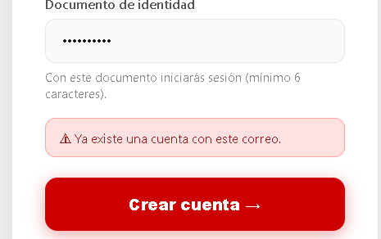 | 0.2 | Local | 13/09/2026 | Nombre del proyecto | Gestión reservas gimnasio
Descripción | Consutar que no tenga reservas en mis reservas |  |  |  |  |  |  |  |  |  |  |  |  |  |  |  |  |  |  |  |  |  |  | Código caso de prueba | CP12-1
Objetivo | El sistema no debe de mostrar ninguna reserva en mis reservas |  |  |  |  |  |  |  |  |  |  |  |  |  |  |  |  |  |  |  |  |  |  | Escenario asociado | EP12-01
Criterio de éxito | El estudiante puede ver que no tiene reservas hechas en mis reservas si no reservó. |  |  |  |  |  |  |  |  |  |  | Nombre del proyecto | Gestión reservas gimnasio |  |  |  |  |  |  |  |  |  |  | Requisito asociado | RF12 — Reservas sin asistencia
Nivel de prueba | Sistema |  |  |  |  |  |  |  |  |  |  | Código caso de prueba | CP01-8 |  |  |  |  |  |  |  |  |  |  | Descripción | Lista de reservas sin asistencia
Riesgo asociado | Medio |  |  |  |  |  |  |  |  |  |  | Escenario asociado | EP01-02 |  |  |  |  |  |  |  |  |  |  | Objetivo | Verificar que el entrenador ve las reservas activas de la jornada con los datos del estudiante
Responsable | Sebastián García |  |  |  |  |  |  |  |  |  |  | Requisito asociado | RF01 |  |  |  |  |  |  |  |  |  |  | Criterio de éxito | La lista muestra nombre, documento, bloque e inasistencias de cada estudiante pendiente, y no incluye reservas de mañana
Caso de Prueba | Exitoso - no aparecen reservas en mis reservas. |  |  |  |  |  |  |  |  |  |  | Descripción | Verificar que el sistema rechace documento que contenga una longitud fuera del rango válido de un documento de identidad. |  |  |  |  |  |  |  |  |  |  | Nivel de prueba | Sistema
Procedimiento Caso de Prueba | Iniciar sesión con la cuenta de estudiante Hacer una reserva en un bloque disponible Ver la reserva en mis reservas |  |  |  |  |  |  |  |  |  |  | Objetivo | Comprobar que el sistema valide la longitud del campo documento. |  |  |  |  |  |  |  |  |  |  | Riesgo asociado | Medio
 |  |  |  |  |  |  |  |  |  |  |  | Criterio de éxito | El sistema rechaza el registro y muestra un mensaje de error cuando el documento no cumple con la longitud de 10 caracteres. |  |  |  |  |  |  |  |  |  |  | Responsable | Camila Villero
Paso | Acción | Datos | Caso de prueba | Procedimiento Caso de prueba | Resultado esperado | Resultado Obtenido | Estado | Evidencia | Version del Sistema Probada | Entorno probado | Fecha de ejecución | Nivel de prueba | Sistema |  |  |  |  |  |  |  |  |  |  | Caso de Prueba | Consulta de pendientes por el entrenador
1 | Iniciar sesión | Correo institucional y documento de identidad. | CP08 - 2 | Ingresar con el correo @soyudemedellin.edu.co y su documento de identidad. | El sistema debe dejar iniciar sesión con los datos seleccionados. | El sistema dejó iniciar sesión con los datos seleccionados. | Aprobado |  |  | Sistema | 2026-09-13 | Riesgo asociado | Medio |  |  |  |  |  |  |  |  |  |  | Procedimiento Caso de Prueba | Con CP11-1 ejecutado, recargar el panel del entrenador Verificar la lista de pendientes
2 | Entrar en el perfil de la cuenta | N/A | CP08 - 2 | Visualizar en el apartado de reservar los bloques de reserva. | El sistema debe de dejar visualizar los bloques de reservas | El sistema dejó visualizar los bloques de reservas | Aprobado |  |  | Sistema | 2026-09-13 | Responsable | Violeta Agudelo
3 | No hacer niguna reserva | N/A | CP08 - 2 | No hacer ninguna reserva. | El sistema debe de mostrar que no se ha hecho ninguna reserva | El sistema no mostró nigun bloque con reserva hecha. | Aprobado |  |  | Sistema | 2026-09-13 | Caso de Prueba | Registro rechazado — formato de documento inválido |  |  |  |  |  |  |  |  |  |  | Verificar el aviso | Acción | Datos | Caso de prueba | Procedimiento Caso de prueba | Resultado esperado | Resultado Obtenido | Estado | Evidencia | Versión del Sistema Probada | Entorno probado | Fecha de ejecución
4 | Verificar que no hay reservas | N/A | CP08 - 2 | Verificar que no hay reserva hecha. | El sistema no debe de mostrar reservar en el apartado de mis reservas | El sistema no mostró reservas en el apartado de mis reservas | Aprobado |  |  | Sistema | 2026-09-13 | Procedimiento Caso de Prueba | Intentar registrar un usuario con un documento con una longitud de caracteres diferente a 10. |  |  |  |  |  |  |  |  |  |  | 1 | Recargar el panel del entrenador (F5) | N/A | CP12-2 | Verificar que quien asistió no aparece como pendiente | El panel carga de nuevo | El panel carga de nuevo | aprobado |  | 0.2 | Funcional | 13/09/2026
 |  |  |  |  |  |  |  |  |  |  |  |  |  |  |  |  |  |  |  |  |  |  |  | 2 | Revisar "Sin asistencia registrada" | N/A | CP12-2 | Verificar que quien asistió no aparece como pendiente | Solo aparece Bruno Cardona; Ana Restrepo ya no está en la lista | Solo aparece Bruno Cardona; Ana Restrepo ya no está en la lista | aprobado |  | 0.2 | Funcional | 13/09/2026
Nombre del proyecto | Sistema de Gestión de Reservas del Gimnasio — Universidad de Medellín |  |  |  |  |  |  |  |  |  |  | Paso | Acción | Datos | Caso de prueba | Procedimiento Caso de prueba | Resultado esperado | Resultado Obtenido | Estado | Evidencia | Version del Sistema Probada | Entorno probado | Fecha de ejecución
Código caso de prueba | CP9 - 1 |  |  |  |  |  |  |  |  |  |  | 1 | Acceder al formulario de registro | N/A | CP01-8 | Intentar registrar un usuario con un documento que contenga una longitud inválida, y verificar que el sistema rechace el registro. | El sistema muestra el formulario con los campos nombre, correo y documento de identidad | El sistema muestra el formulario con los campos nombre, correo y documento de identidad | Aprobado |  | 0.2 | Local | 13/09/2026 | Nombre del proyecto | Gestión reservas gimnasio
Escenario asociado | EP09-01 |  |  |  |  |  |  |  |  |  |  | 2 | Diligenciar el formulario con una contraseña inválida | Nombre: Andrés Ruiz Correo: andres.ruiz@soyudemellin.edu.co Documento: 111 | CP01-8 | Intentar registrar un usuario con un documento que contenga una longitud inválida, y verificar que el sistema rechace el registro. | Los datos quedan ingresados en el formulario | Los datos quedan ingresados en el formulario | Aprobado | 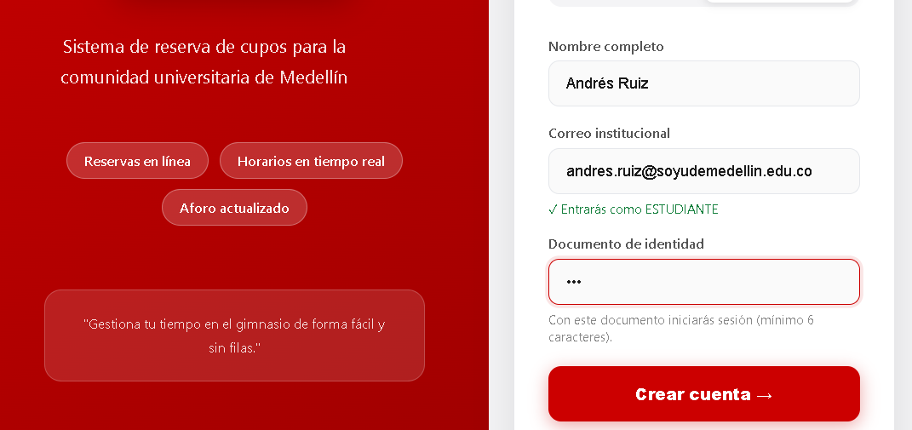 | 0.2 | Local | 13/09/2026 | Código caso de prueba | CP12-3
Requisito asociado | RF09 — cancelar reserva que se hizo. |  |  |  |  |  |  |  |  |  |  | 3 | Enviar el formulario de registro | N/A | CP01-8 | Intentar registrar un usuario con un documento que contenga una longitud inválida, y verificar que el sistema rechace el registro. | El sistema rechaza el registro y muestra un mensaje de error indicando que el documento debe tener 10 caracteres | El sistema rechaza el registro y muestra un mensaje de error indicando que el documento debe tener mas de 6 caracteres | Desaprobado | 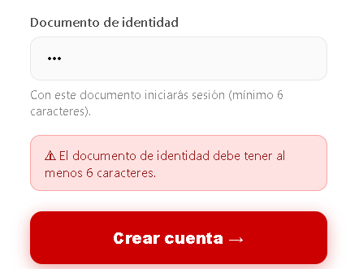 | 0.2 | Local | 13/09/2026 | Escenario asociado | EP12-02
Descripción | Cancelar reserva hecha |  |  |  |  |  |  |  |  |  |  |  |  |  |  |  |  |  |  |  |  |  |  | Requisito asociado | RF12 — Reservas sin asistencia
Objetivo | El sistema debe permitir cancelar la reserva hecha. |  |  |  |  |  |  |  |  |  |  |  |  |  |  |  |  |  |  |  |  |  |  | Descripción | Consulta realizada por el administrador
Criterio de éxito | El estudiante pudo cancelar su reserva hecha. |  |  |  |  |  |  |  |  |  |  | Nombre del proyecto | Gestión reservas gimnasio |  |  |  |  |  |  |  |  |  |  | Objetivo | Verificar que el administrador puede consultar las reservas sin asistencia
Nivel de prueba | Sistema |  |  |  |  |  |  |  |  |  |  | Código caso de prueba | CP01-9 |  |  |  |  |  |  |  |  |  |  | Criterio de éxito | El administrador ve la misma lista de pendientes que el entrenador, sin el botón "Cerrar jornada"
Riesgo asociado | Alto |  |  |  |  |  |  |  |  |  |  | Escenario asociado | EP01-02 |  |  |  |  |  |  |  |  |  |  | Nivel de prueba | Sistema
Responsable | Sebastián García |  |  |  |  |  |  |  |  |  |  | Requisito asociado | RF01 |  |  |  |  |  |  |  |  |  |  | Riesgo asociado | Bajo
Caso de Prueba | Exitoso - la reserva se canceló. |  |  |  |  |  |  |  |  |  |  | Descripción | Verificar que el sistema rechace el registro cuando el documento de identidad ingresado ya está asociado a otra cuenta. |  |  |  |  |  |  |  |  |  |  | Responsable | Camila Villero
Procedimiento Caso de Prueba | Iniciar sesión con la cuenta de estudiante Hacer una reserva en un bloque disponible Ver la reserva en mis reservas Cancelar la reserva |  |  |  |  |  |  |  |  |  |  | Objetivo | Comprobar que el sistema valide la unicidad del documento de identidad antes de permitir el registro. |  |  |  |  |  |  |  |  |  |  | Caso de Prueba | Consulta de pendientes por el administrador
 |  |  |  |  |  |  |  |  |  |  |  | Criterio de éxito | El sistema rechaza el registro y muestra un mensaje de error cuando el documento ya está asociado a otra cuenta. |  |  |  |  |  |  |  |  |  |  | Procedimiento Caso de Prueba | Iniciar sesión como administradora Revisar "Sin asistencia registrada" Comparar con la lista del entrenador
Paso | Acción | Datos | Caso de prueba | Procedimiento Caso de prueba | Resultado esperado | Resultado Obtenido | Estado | Evidencia | Version del Sistema Probada | Entorno probado | Fecha de ejecución | Nivel de prueba | Sistema
1 | Iniciar sesión | Correo institucional y documento de identidad. | CP9 - 1 | Ingresar con el correo @soyudemedellin.edu.co y su documento de identidad | El sistema debe dejar iniciar sesión con los datos seleccionados. | El sistema dejó iniciar sesión con los datos seleccionados. | Aprobado |  |  | Sistema | 2026-09-13 | Riesgo asociado | Medio |  |  |  |  |  |  |  |  |  |  | Verificar el aviso | Acción | Datos | Caso de prueba | Procedimiento Caso de prueba | Resultado esperado | Resultado Obtenido | Estado | Evidencia | Versión del Sistema Probada | Entorno probado | Fecha de ejecución
2 | Entrar en el perfil de la cuenta | N/A | CP9 - 1 | Visualizar en el apartado de reservar los bloques de reserva | El sistema debe de dejar visualizar los bloques de reservas | El sistema dejó visualizar los bloques de reservas | Aprobado |  |  | Sistema | 2026-09-13 | Responsable | Violeta Agudelo |  |  |  |  |  |  |  |  |  |  | 1 | Iniciar sesión como administradora | Correo: elena.demo@udemedellin.edu.co · Documento: 3005554442 | CP12-3 | El administrador consulta las reservas sin asistencia | Se muestra el panel con el rol Administrador | Se muestra el panel del gimnasio con el rol Administrador | aprobado |  | 0.2 | Funcional | 13/09/2026
3 | Hacer una reserva en cualquiera de los horarios disponibles | N/A | CP9 - 1 | Hacer una reserva en un bloque disponible | El sistema debe de dejar hacer una reserva en uno de los bloque que tengan cupos disponibles. | El sistema dejó hacer una reserva en uno de los bloque que tengan cupos disponibles. | Aprobado |  |  | Sistema | 2026-09-13 | Caso de Prueba | Registro rechazado — documento duplicado |  |  |  |  |  |  |  |  |  |  | 2 | Revisar "Sin asistencia registrada" | N/A | CP12-3 | El administrador consulta las reservas sin asistencia | Aparece Bruno Cardona pendiente y el texto "Solo el entrenador cierra la jornada", sin botón "Cerrar jornada" | Aparece Bruno Cardona pendiente y el texto "Solo el entrenador cierra la jornada", sin botón "Cerrar jornada" | aprobado |  | 0.2 | Funcional | 13/09/2026
4 | Verificar que la reserva se hizo | N/A | CP9 - 1 | Verificar que al momento de hacer la reserva, el sistema la aprobó. | El sistema debe hacer la reserva de manera exitosa. | El sistema hizo la reserva de manera exitosa. | Aprobado |  |  | Sistema | 2026-09-13 | Procedimiento Caso de Prueba | Intentar registrar un usuario con un documento de identidad ya asociado a otra cuenta y verificar que el sistema rechace el registro.
5 | Verificar la reserva realizada en mis reservas | N/A | CP9 - 1 | Verificar que si se muestra la reserva hecha en mis reservas. | El sistema muestra la reserva de forma correcta en mis reservas. | El sistema mostró la reserva de forma correcta en mis reservas. | Aprobado |  |  | Sistema | 2026-09-13 |  |  |  |  |  |  |  |  |  |  |  |  | Nombre del proyecto | Gestión reservas gimnasio
6 | Cancelar reserva hecha | N/A | CP9 - 1 | Verificar que si se pueda cancelar la reserva | El sistema deja cancelar la reserva | El sistema dejó cancelar la reserva | Aprobado |  |  | Sistema | 2026-09-13 | Paso | Acción | Datos | Caso de prueba | Procedimiento Caso de prueba | Resultado esperado | Resultado Obtenido | Estado | Evidencia | Version del Sistema Probada | Entorno probado | Fecha de ejecución | Código caso de prueba | CP12-4
 |  |  |  |  |  |  |  |  |  |  |  | 1 | Registrar previamente un usuario con un documento de identidad válido | Nombre María Gonzales, Correo maria.gonzales@soyudemellin.edu.co, Documento 9999999999 | CP01-9 | Intentar registrar un usuario con un documento de identidad ya asociado a otra cuenta y verificar que el sistema rechace el registro. | El sistema registra al primer usuario exitosamente | El sistema registra al primer usuario exitosamente | Aprobado | 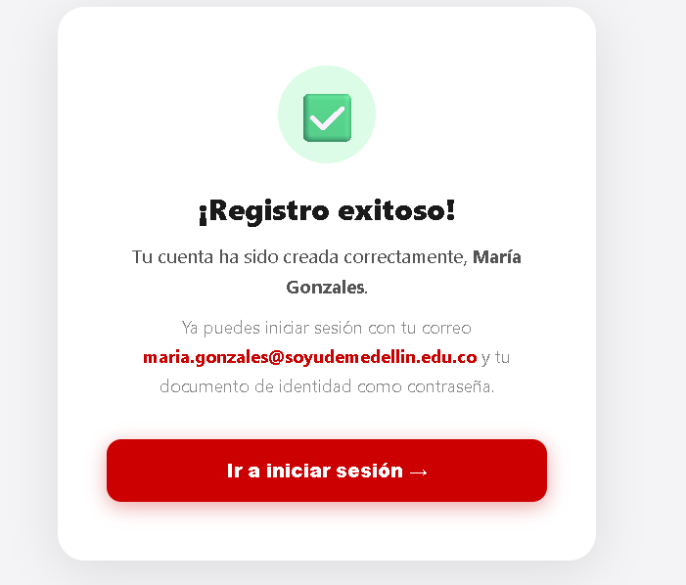 | 0.2 | Local | 13/09/2026 | Escenario asociado | EP12-03
Nombre del proyecto | Sistema de Gestión de Reservas del Gimnasio — Universidad de Medellín |  |  |  |  |  |  |  |  |  |  | 2 | Acceder nuevamente al formulario de registro | N/A | CP01-9 | Intentar registrar un usuario con un documento de identidad ya asociado a otra cuenta y verificar que el sistema rechace el registro. | El sistema muestra el formulario de registro | El sistema muestra el formulario de registro | Aprobado | 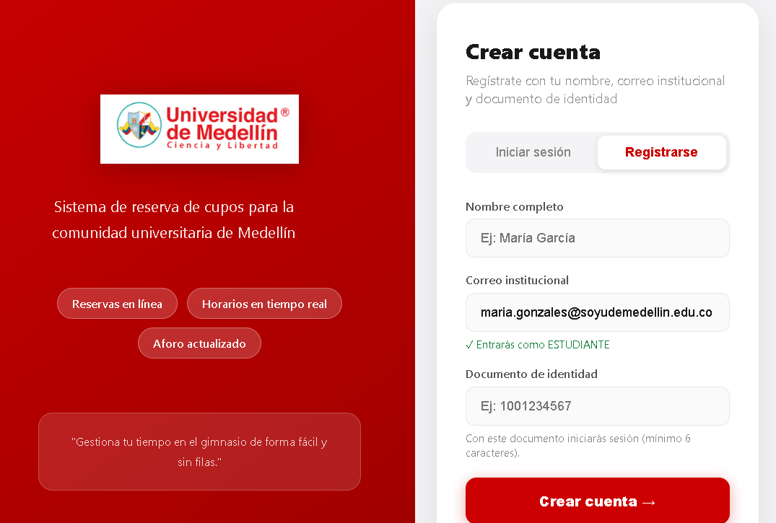 | 0.2 | Local | 13/09/2026 | Requisito asociado | RF12 — Reservas sin asistencia
Código caso de prueba | CP10 - 1 |  |  |  |  |  |  |  |  |  |  | 3 | Diligenciar el formulario con un correo distinto y el mismo documento ya registrado | Nombre María Gonazales, Correo: maria.gonazales@soyudemellin.edu.co, mismo Documento 9999999999 | CP01-9 | Intentar registrar un usuario con un documento de identidad ya asociado a otra cuenta y verificar que el sistema rechace el registro. | Los datos quedan ingresados en el formulario | Los datos quedan ingresados en el formulario | 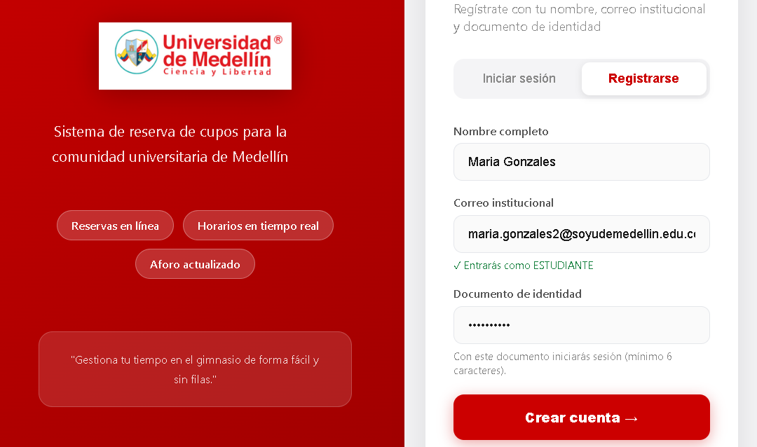 Aprobado |  | 0.2 | Local | 13/09/2026 | Descripción | Estudiante intenta consultar
Escenario asociado | EP10-01 |  |  |  |  |  |  |  |  |  |  |  | Enviar el formulario de registro | N/A | CP01-9 | Intentar registrar un usuario con un documento de identidad ya asociado a otra cuenta y verificar que el sistema rechace el registro. | El sistema rechaza el registro y muestra un mensaje de error indicando que el documento ya está registrado | El sistema rechaza el registro y muestra un mensaje de error indicando que el documento ya está registrado | Aprobado | 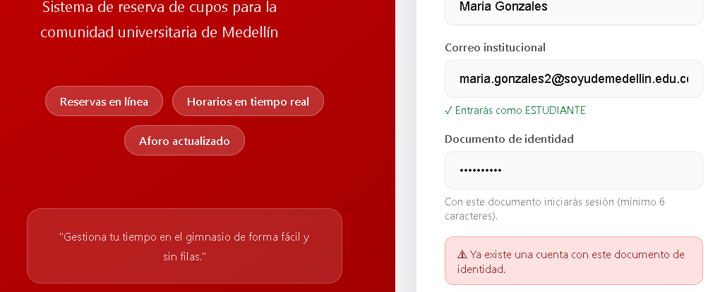 | 0.2 | Local | 13/09/2026 | Objetivo | Verificar que un estudiante no puede ver las reservas pendientes de otros
Requisito asociado | RF10 - consulta de reservas hechas por estudiantes. |  |  |  |  |  |  |  |  |  |  |  |  |  |  |  |  |  |  |  |  |  |  | Criterio de éxito | La API responde 403 y no entrega datos
Descripción | Verificar reserva existente. |  |  |  |  |  |  |  |  |  |  |  |  |  |  |  |  |  |  |  |  |  |  | Nivel de prueba | Sistema
Objetivo | Consultar la reserva existente de un estudiante por medio del documento de identidad. |  |  |  |  |  |  |  |  |  |  | Nombre del proyecto | Gestión reservas gimnasio |  |  |  |  |  |  |  |  |  |  | Riesgo asociado | Medio
Criterio de éxito | El sistema dejó hacer la busqueda del estudiante. |  |  |  |  |  |  |  |  |  |  | Código caso de prueba | CP01-10 |  |  |  |  |  |  |  |  |  |  | Responsable | Camila Villero
Nivel de prueba | Sistema |  |  |  |  |  |  |  |  |  |  | Escenario asociado | EP01-02 |  |  |  |  |  |  |  |  |  |  | Caso de Prueba | Consulta rechazada — rol estudiante
Riesgo asociado | Alto |  |  |  |  |  |  |  |  |  |  | Requisito asociado | RF01 |  |  |  |  |  |  |  |  |  |  | Procedimiento Caso de Prueba | Ejecutar en Swagger GET /api/attendance/pending/ con el correo de un estudiante Verificar el rechazo
Responsable | Sebastián García |  |  |  |  |  |  |  |  |  |  | Descripción | Verificar que el sistema rechace documento que contengan letras, símbolos o una longitud fuera del rango válido de un documento de identidad.
Caso de Prueba | Exitoso - la búsqueda se realizo. |  |  |  |  |  |  |  |  |  |  | Objetivo | Comprobar que el sistema valide el formato de el documento conforme a la estructura de un documento de identidad. |  |  |  |  |  |  |  |  |  |  | Verificar el aviso | Acción | Datos | Caso de prueba | Procedimiento Caso de prueba | Resultado esperado | Resultado Obtenido | Estado | Evidencia | Versión del Sistema Probada | Entorno probado | Fecha de ejecución
Procedimiento Caso de Prueba | Iniciar sesión con la cuenta de entrenador Buscar la parte de registrar asistencia Buscar asistencia |  |  |  |  |  |  |  |  |  |  | Criterio de éxito | El sistema rechaza el registro y muestra un mensaje de error cuando el documento no cumple el formato de documento de identidad. |  |  |  |  |  |  |  |  |  |  | 1 | En Swagger, abrir GET /api/attendance/pending/ | actor_email: ana.demo@soyudemedellin.edu.co | CP12-4 | Un estudiante consulta las reservas sin asistencia | Se muestra el formulario del endpoint | El endpoint responde 200 y acepta GET, OPTIONS; se consulta con el correo de un estudiante | aprobado |  | 0.2 | Seguridad | 13/09/2026
 |  |  |  |  |  |  |  |  |  |  |  | Nivel de prueba | Sistema |  |  |  |  |  |  |  |  |  |  | 2 | Ejecutar la petición | N/A | CP12-4 | Un estudiante consulta las reservas sin asistencia | Código 403: "Solo un entrenador o administrador puede consultar las inasistencias." | Código 403: "Solo un entrenador o administrador puede consultar las inasistencias." | aprobado |  | 0.2 | Seguridad | 13/09/2026
Paso | Acción | Datos | Caso de prueba | Procedimiento Caso de prueba | Resultado esperado | Resultado Obtenido | Estado | Evidencia | Version del Sistema Probada | Entorno probado | Fecha de ejecución | Riesgo asociado | Medio
1 | Iniciar sesión | Correo institucional y documento de identidad. | CP10 - 1 | Ingresar con el correo @udem.edu.co y su documento de identidad | El sistema debe dejar iniciar sesión con los datos seleccionados. | El sistema dejó iniciar sesión con los datos seleccionados. | Aprobado |  |  | Sistema | 2026-09-13 | Responsable | Violeta Agudelo |  |  |  |  |  |  |  |  |  |  | Nombre del proyecto | Gestión reservas gimnasio
2 | Entrar en el perfil de la cuenta | N/A | CP10 - 1 | Visualizar en el apartado de reservar los bloques de reserva | El sistema debe de dejar visualizar los bloques de reservas | El sistema dejó visualizar los bloques de reservas | Aprobado |  |  | Sistema | 2026-09-13 | Caso de Prueba | Registro rechazado — formato de documento inválido |  |  |  |  |  |  |  |  |  |  | Código caso de prueba | CP13-1
3 | Buscar el apartado de registrar asistencia | N/A | CP10 - 1 | Encontrar la parte de registrar asistencia. | El sistema debe de dejar visualizar el apartado de registrar asistencias. | El sistema dejó visualizar el apartado de registrar asistencias. | Aprobado |  |  | Sistema | 2026-09-13 | Procedimiento Caso de Prueba | Intentar registrar un usuario con un documento que contenga letras, símbolos o longitud inválida, y verificar que el sistema rechace el registro. |  |  |  |  |  |  |  |  |  |  | Escenario asociado | EP13-01
4 | Hacer la busqueda con el documento de identidad. | Documento de indentidad | CP10 - 1 | Ingrear documento de identidad. | El sistema debe dejar hacer la busqueda del estudiante. | El sistema encontró al estudiante. | Aprobado |  |  | Sistema | 2026-09-13 |  |  |  |  |  |  |  |  |  |  |  |  | Requisito asociado | RF13 — Cerrar la jornada
 |  |  |  |  |  |  |  |  |  |  |  | Paso | Acción | Datos | Caso de prueba | Procedimiento Caso de prueba | Resultado esperado | Resultado Obtenido | Estado | Evidencia | Version del Sistema Probada | Entorno probado | Fecha de ejecución | Descripción | Reservas sin asistencia pasan a inasistencia
Nombre del proyecto | Sistema de Gestión de Reservas del Gimnasio — Universidad de Medellín |  |  |  |  |  |  |  |  |  |  | 1 | Acceder al formulario de registro | N/A | CP01-10 | Intentar registrar un usuario con un documento que contenga letras, símbolos o longitud inválida, y verificar que el sistema rechace el registro. | El sistema muestra el formulario con los campos nombre, correo y documento de identidad | El sistema muestra el formulario con los campos nombre, correo y documento de identidad | Aprobado |  | 0.2 | Local | 13/09/2026 | Objetivo | Verificar que al cerrar la jornada las reservas pendientes se marcan como inasistencia y sube el contador, sin tocar a quien asistió
Código caso de prueba | CP10 - 2 |  |  |  |  |  |  |  |  |  |  | 2 | Diligenciar el formulario con una contraseña inválida | Nombre: Sara Martínez Correo: sara.martinez@soyudemellin.edu.co Documento: 10AB56@# | CP01-10 | Intentar registrar un usuario con un documento que contenga letras, símbolos o longitud inválida, y verificar que el sistema rechace el registro. | Los datos quedan ingresados en el formulario | Los datos quedan ingresados en el formulario | Aprobado | 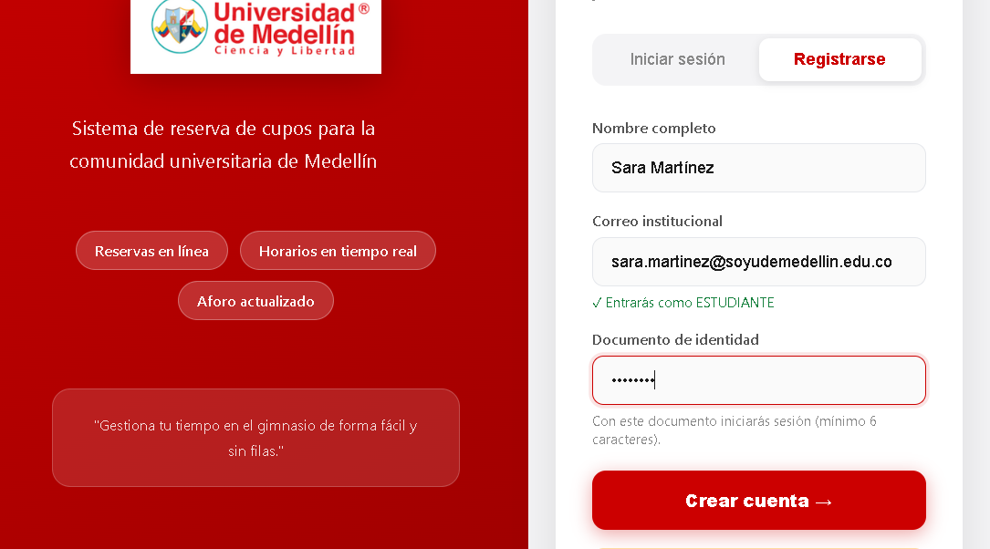 | 0.2 | Local | 13/09/2026 | Criterio de éxito | Bruno queda con su reserva en NO_SHOW y 4 inasistencias; la reserva COMPLETADA de Ana no cambia
Escenario asociado | EP10-01 |  |  |  |  |  |  |  |  |  |  | 3 | Enviar el formulario de registro | N/A | CP01-10 | Intentar registrar un usuario con un documento que contenga letras, símbolos o longitud inválida, y verificar que el sistema rechace el registro. | El sistema rechaza el registro y muestra un mensaje de error indicando que el documento tiene un formato inválido | El sistema muestra un mensaje de registro exitoso y el boton para iniciar sesion | Desaprobado | 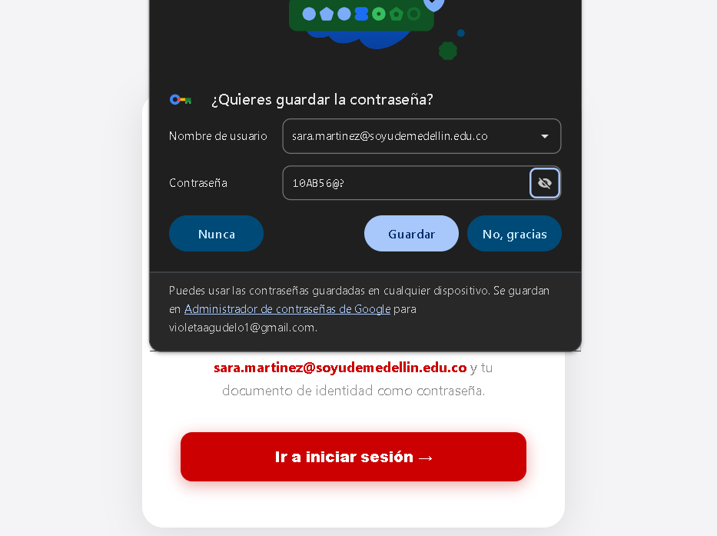 | 0.2 | Local | 13/09/2026 | Nivel de prueba | Sistema
Requisito asociado | RF10 - consulta de reservas hechas por estudiantes. |  |  |  |  |  |  |  |  |  |  |  |  |  |  |  |  |  |  |  |  |  |  | Riesgo asociado | Alto
Descripción | Verificar reserva inexistente. |  |  |  |  |  |  |  |  |  |  |  |  |  |  |  |  |  |  |  |  | | |  | Responsable | Camila Villero
Objetivo | Consultar una reserva inexistente de un estudiante por medio del documento de identidad. |  |  |  |  |  |  |  |  |  |  |  |  |  |  |  |  |  |  |  |  |  |  | Caso de Prueba | Cierre exitoso de la jornada
Criterio de éxito | El sistema no encontró al estudiante. |  |  |  |  |  |  |  |  |  |  | Nombre del proyecto | Gestión reservas gimnasio |  |  |  |  |  |  |  |  |  |  | Procedimiento Caso de Prueba | Iniciar sesión como entrenador Pulsar "Cerrar jornada" y confirmar Verificar el mensaje, la lista vacía y el historial de los estudiantes
Nivel de prueba | Sistema |  |  |  |  |  |  |  |  |  |  | Código caso de prueba | CP02-1
Riesgo asociado | Alto |  |  |  |  |  |  |  |  |  |  | Escenario asociado | EP02-01 |  |  |  |  |  |  |  |  |  |  | Verificar el aviso | Acción | Datos | Caso de prueba | Procedimiento Caso de prueba | Resultado esperado | Resultado Obtenido | Estado | Evidencia | Versión del Sistema Probada | Entorno probado | Fecha de ejecución
Responsable | Sebastián García |  |  |  |  |  |  |  |  |  |  | Requisito asociado | RF02 |  |  |  |  |  |  |  |  |  |  | 1 | Como entrenador, pulsar "Cerrar jornada" | N/A | CP13-1 | Cerrar la jornada con un estudiante pendiente | Aparece la confirmación "Se marcarán 1 inasistencias…" | Aparece la confirmación "Se marcarán 1 inasistencias y se aplicarán las penalizaciones correspondientes. ¿Continuar?" | aprobado |  | 0.2 | Funcional | 13/09/2026
Caso de Prueba | Exitoso - la búsqueda no se realizo. |  |  |  |  |  |  |  |  |  |  | Descripción | El sistema debe permitir el acceso al estudiante que introduce su correo @soyudemedellin.edu.co y su documento de identidad correctos, y devolverle el rol ESTUDIANTE |  |  |  |  |  |  |  |  |  |  | 2 | Aceptar la confirmación | N/A | CP13-1 | Cerrar la jornada con un estudiante pendiente | Mensaje "Se procesaron 1 inasistencias del …" y la lista de pendientes queda vacía | Mensaje "Se procesaron 1 inasistencias del lunes 14 de septiembre de 2026." y la lista de pendientes queda vacía | aprobado |  | 0.2 | Funcional | 13/09/2026
Procedimiento Caso de Prueba | Iniciar sesión con la cuenta de entrenador Buscar la parte de registrar asistencia Buscar asistencia |  |  |  |  |  |  |  |  |  |  | Objetivo | Comprobar que una cuenta de estudiante con credenciales correctas obtiene acceso y recibe el rol que le corresponde |  |  |  |  |  |  |  |  |  |  | 3 | Iniciar sesión como Bruno y revisar "Mi historial" | Correo: bruno.demo@soyudemedellin.edu.co · Documento: 1002345678 | CP13-1 | Cerrar la jornada con un estudiante pendiente | La reserva de hoy aparece como "No asistió" | La reserva de hoy de Bruno aparece como "No asistió" | aprobado |  | 0.2 | Funcional | 13/09/2026
 |  |  |  |  |  |  |  |  |  |  |  | Criterio de éxito | Una cuenta de estudiante con credenciales correctas obtiene acceso y recibe el rol ESTUDIANTE. |  |  |  |  |  |  |  |  |  |  | 4 | Iniciar sesión como Ana y revisar "Mi historial" | Correo: ana.demo@soyudemedellin.edu.co · Documento: 1001234567 | CP13-1 | Cerrar la jornada con un estudiante pendiente | La reserva de hoy sigue como "Asistió" | La reserva de hoy de Ana (06:00) aparece como "Asistió" | aprobado |  | 0.2 | Funcional | 13/09/2026
Paso | Acción | Datos | Caso de prueba | Procedimiento Caso de prueba | Resultado esperado | Resultado Obtenido | Estado | Evidencia | Version del Sistema Probada | Entorno probado | Fecha de ejecución | Nivel de prueba | Integración
1 | Iniciar sesión | Correo institucional y documento de identidad. | CP10 - 2 | Ingresar con el correo @udem.edu.co y su documento de identidad | El sistema debe dejar iniciar sesión con los datos seleccionados. | El sistema dejó iniciar sesión con los datos seleccionados. | Aprobado |  |  | Sistema | 2026-09-13 | Riesgo asociado | Alto |  |  |  |  |  |  |  |  |  |  | Nombre del proyecto | Gestión reservas gimnasio
2 | Entrar en el perfil de la cuenta | N/A | CP10 - 2 | Visualizar en el apartado de reservar los bloques de reserva | El sistema debe de dejar visualizar los bloques de reservas | El sistema dejó visualizar los bloques de reservas | Aprobado |  |  | Sistema | 2026-09-13 | Responsable | Violeta Agudelo |  |  |  |  |  |  |  |  |  |  | Código caso de prueba | CP13-2
3 | Buscar el apartado de registrar asistencia | N/A | CP10 - 2 | Encontrar la parte de registrar asistencia. | El sistema debe de dejar visualizar el apartado de registrar asistencias. | El sistema dejó visualizar el apartado de registrar asistencias. | Aprobado |  |  | Sistema | 2026-09-13 | Caso de Prueba | Acceso del estudiante con credenciales válidas |  |  |  |  |  |  |  |  |  |  | Escenario asociado | EP13-02
4 | Hacer la busqueda con el documento de identidad. | Documento de indentidad | CP10 - 2 | Ingrear documento de identidad. | El sistema no debe de encontrar al estudiante con una reserva. | El sistema no encontró al estudiante . | Aprobado |  |  | Sistema | 2026-09-13 | Procedimiento Caso de Prueba | 1) Ingresar a la página. 2) Ir al apartado de iniciar sesión. 3) Escribir las credenciales y pulsar Ingresar. 4) Revisar el código de respuesta y el rol devuelto. |  |  |  |  |  |  |  |  |  |  | Requisito asociado | RF13 — Cerrar la jornada
 |  |  |  |  |  |  |  |  |  |  |  |  |  |  |  |  |  |  |  |  |  |  |  | Descripción | Quinta inasistencia
Nombre del proyecto | Sistema de Gestión de Reservas del Gimnasio — Universidad de Medellín |  |  |  |  |  |  |  |  |  |  | Paso | Acción | Datos | Caso de prueba | Procedimiento Caso de prueba | Resultado esperado | Resultado Obtenido | Estado | Evidencia | Version del Sistema Probada | Entorno probado | Fecha de ejecución | Objetivo | Verificar que el estudiante queda penalizado al llegar a 5 inasistencias (RN08)
Código caso de prueba | CP10 - 3 |  |  |  |  |  |  |  |  |  |  | 1 | Ingresar a la página | N/A | CP02-1 | El sistema carga la página de inicio. | El sistema cargó la página de inicio. | El sistema cargó la página de inicio. | Aprobado |  | 0.2 | Local | 13/09/2026 | Criterio de éxito | Bruno pasa a estado PENALIZADO con 5 inasistencias y el mensaje del cierre lo nombra como penalizado
Escenario asociado | EP10-01 |  |  |  |  |  |  |  |  |  |  | 2 | Ir al apartado de iniciar sesión | Pestaña «Iniciar sesión» | CP02-1 | El sistema muestra el formulario de acceso. | El sistema mostró el formulario de acceso. | El sistema mostró el formulario de acceso. | Aprobado | 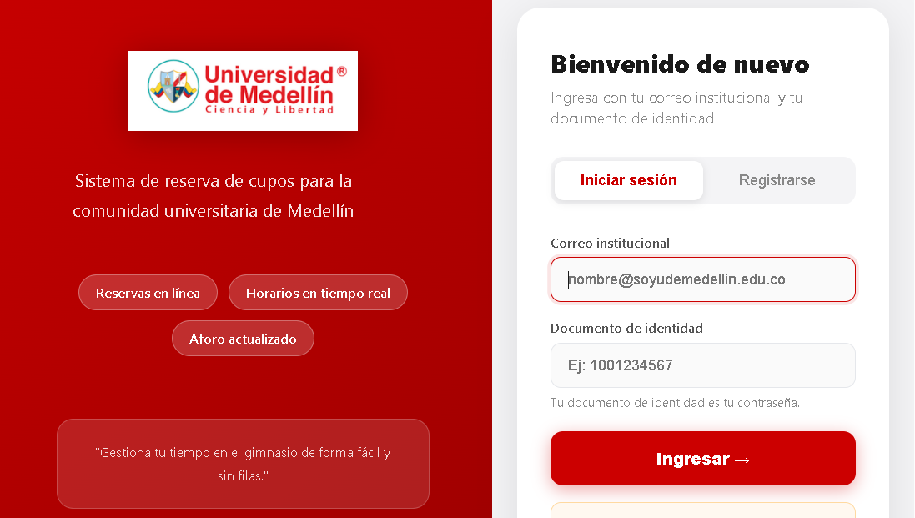 | 0.2 | Local | 13/09/2026 | Nivel de prueba | Sistema
Requisito asociado | RF10 - consulta de reservas hechas por estudiantes. |  |  |  |  |  |  |  |  |  |  | 3 | Escribir las credenciales y pulsar Ingresar | Correo: juan.arenas@soyudemellin.edu.co / Documento: 3333333333 | CP02-1 | El sistema procesa las credenciales introducidas. | El sistema procesó las credenciales introducidas. | El sistema procesó las credenciales introducidas. | Aprobado | 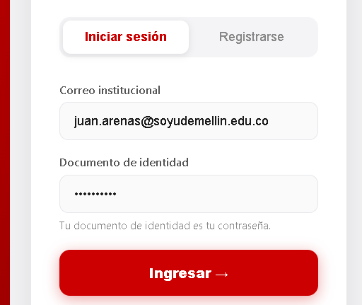 | 0.2 | Local | 13/09/2026 | Riesgo asociado | Alto
Descripción | Verificar que no se puede hacer reserva. |  |  |  |  |  |  |  |  |  |  | 4 | Revisar el código de respuesta y el rol devuelto | N/A | CP02-1 | Una cuenta de estudiante con credenciales correctas obtiene acceso y recibe el rol ESTUDIANTE. | una cuenta de estudiante con credenciales correctas obtiene acceso y recibe el rol ESTUDIANTE. | El sistema se comportó como se esperaba: una cuenta de estudiante con credenciales correctas obtiene acceso y recibe el rol ESTUDIANTE. | Aprobado | 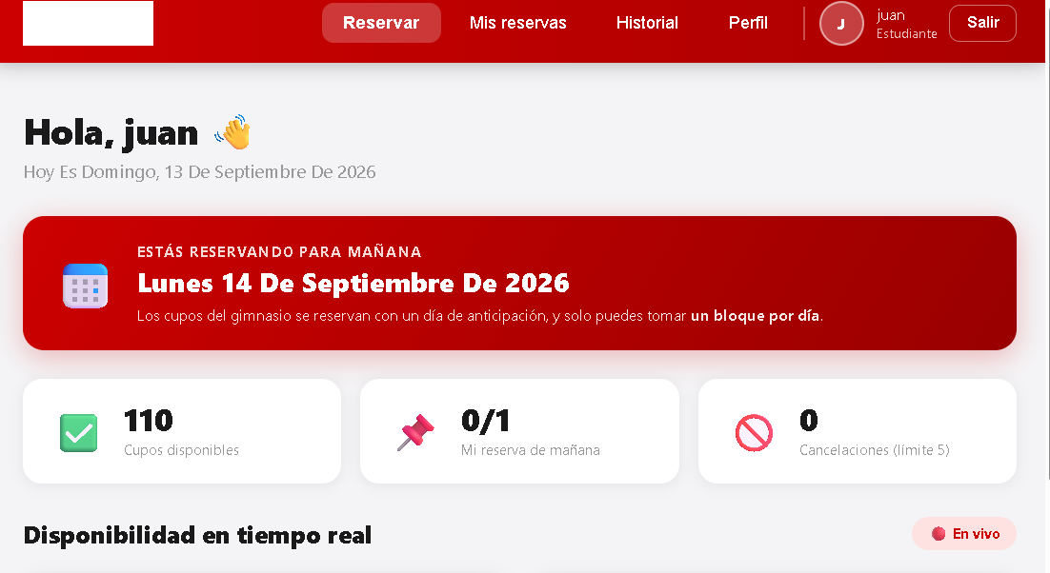 | 0.2 | Local | 13/09/2026 | Responsable | Camila Villero
Objetivo | Hacer que el sistema no haga consulta de un estudiante si no hay datos. |  |  |  |  |  |  |  |  |  |  |  |  |  |  |  |  |  |  |  |  |  |  | Caso de Prueba | Penalización por quinta inasistencia
Criterio de éxito | El sistema no hizo búsqueda. |  |  |  |  |  |  |  |  |  |  |  |  |  |  |  |  |  |  |  |  |  |  | Procedimiento Caso de Prueba | Con Bruno en 4 inasistencias (CP13-3), crear una reserva pendiente de ayer Cerrar la jornada como entrenador Verificar la penalización
Nivel de prueba | Sistema |  |  |  |  |  |  |  |  |  |  | Nombre del proyecto | Gestión reservas gimnasio
Riesgo asociado | Alto |  |  |  |  |  |  |  |  |  |  | Código caso de prueba | CP02-2 |  |  |  |  |  |  |  |  |  |  | Verificar el aviso | Acción | Datos | Caso de prueba | Procedimiento Caso de prueba | Resultado esperado | Resultado Obtenido | Estado | Evidencia | Versión del Sistema Probada | Entorno probado | Fecha de ejecución
Responsable | Sebastián García |  |  |  |  |  |  |  |  |  |  | Escenario asociado | EP02-01 |  |  |  |  |  |  |  |  |  |  | 1 | En mongosh, crear una reserva pendiente de ayer para Bruno | const AYER = new Date(Date.now()-86400000).toLocaleDateString('en-CA',{timeZone:'America/Bogota'}); db.reservations.insertOne({email:'bruno.demo@soyudemedellin.edu.co',slotId:3,hour:'10:00',reserva_date:AYER,date:AYER,estado:'ACTIVA',created_at:new Date()}) | CP13-2 | Cerrar la jornada de un estudiante con 4 inasistencias | Bruno aparece de nuevo en "Sin asistencia registrada" con 4 inasistencias, faltan 1 | Reserva creada en mongosh; Bruno aparece de nuevo en "Sin asistencia registrada" con 4 inasistencias (faltan 1) | aprobado |  | 0.2 | Funcional | 13/09/2026
Caso de Prueba | Exitoso - la búsqueda no se realizo. |  |  |  |  |  |  |  |  |  |  | Requisito asociado | RF02 |  |  |  |  |  |  |  |  |  |  | 2 | Como entrenador, pulsar "Cerrar jornada" y aceptar | N/A | CP13-2 | Cerrar la jornada de un estudiante con 4 inasistencias | Mensaje "Se procesaron 1 inasistencias del … Estudiantes penalizados: Bruno Cardona." | Mensaje "Se procesaron 1 inasistencias del lunes 14 de septiembre de 2026. Estudiantes penalizados: Bruno Cardona." | aprobado |  | 0.2 | Funcional | 13/09/2026
Procedimiento Caso de Prueba | Iniciar sesión con la cuenta de entrenador Buscar la parte de registrar asistencia Buscar asistencia |  |  |  |  |  |  |  |  |  |  | Descripción | El sistema debe permitir el acceso al entrenador que introduce su correo @udem.edu.co y su documento de identidad correctos, y devolverle el rol ENTRENADOR |  |  |  |  |  |  |  |  |  |  | 3 | Buscar a Bruno en "Registrar asistencia" | Documento: 1002345678 | CP13-2 | Cerrar la jornada de un estudiante con 4 inasistencias | Estado PENALIZADO e "Inasistencias: 5 de 5" | Bruno Cardona en estado PENALIZADO con "Inasistencias: 5 de 5" | aprobado |  | 0.2 | Funcional | 13/09/2026
 |  |  |  |  |  |  |  |  |  |  |  | Objetivo | Comprobar que una cuenta de entrenador con credenciales correctas obtiene acceso y recibe el rol que le corresponde
Paso | Acción | Datos | Caso de prueba | Procedimiento Caso de prueba | Resultado esperado | Resultado Obtenido | Estado | Evidencia | Version del Sistema Probada | Entorno probado | Fecha de ejecución | Criterio de éxito | Una cuenta de entrenador con credenciales correctas obtiene acceso y recibe el rol ENTRENADOR. |  |  |  |  |  |  |  |  |  |  | Nombre del proyecto | Gestión reservas gimnasio
1 | Iniciar sesión | Correo institucional y documento de identidad. | CP10 - 3 | Ingresar con el correo @udem.edu.co y su documento de identidad | El sistema debe dejar iniciar sesión con los datos seleccionados. | El sistema dejó iniciar sesión con los datos seleccionados. | Aprobado |  |  | Sistema | 2026-09-13 | Nivel de prueba | Integración |  |  |  |  |  |  |  |  |  |  | Código caso de prueba | CP13-3
2 | Entrar en el perfil de la cuenta | N/A | CP10 - 3 | Visualizar en el apartado de reservar los bloques de reserva | El sistema debe de dejar visualizar los bloques de reservas | El sistema dejó visualizar los bloques de reservas | Aprobado |  |  | Sistema | 2026-09-13 | Riesgo asociado | Alto |  |  |  |  |  |  |  |  |  |  | Escenario asociado | EP13-02
3 | Buscar el apartado de registrar asistencia | N/A | CP10 - 3 | Encontrar la parte de registrar asistencia. | El sistema debe de dejar visualizar el apartado de registrar asistencias. | El sistema dejó visualizar el apartado de registrar asistencias. | Aprobado |  |  | Sistema | 2026-09-13 | Responsable | Violeta Agudelo |  |  |  |  |  |  |  |  |  |  | Requisito asociado | RF13 — Cerrar la jornada
4 | Hacer la busqueda sin poner datos. | N/A | CP10 - 3 | No ingresar nada | El sistema no hace la búsqueda. | El sistema no hizo búsqueda. | Aprobado |  |  | Sistema | 2026-09-13 | Caso de Prueba | Acceso del entrenador con credenciales válidas |  |  |  |  |  |  |  |  |  |  | Descripción | Cuarta inasistencia
 |  |  |  |  |  |  |  |  |  |  |  | Procedimiento Caso de Prueba | 1) Ingresar a la página. 2) Ir al apartado de iniciar sesión. 3) Escribir las credenciales y pulsar Ingresar. 4) Revisar el código de respuesta y el rol devuelto. |  |  |  |  |  |  |  |  |  |  | Objetivo | Verificar que con 4 inasistencias el estudiante todavía no se penaliza
Nombre del proyecto | Sistema de Gestión de Reservas del Gimnasio — Universidad de Medellín |  |  |  |  |  |  |  |  |  |  |  |  |  |  |  |  |  |  |  |  |  |  | Criterio de éxito | Tras CP13-1, Bruno tiene 4 inasistencias y sigue en estado ACTIVO
Código caso de prueba | CP10 - 4 |  |  |  |  |  |  |  |  |  |  | Paso | Acción | Datos | Caso de prueba | Procedimiento Caso de prueba | Resultado esperado | Resultado Obtenido | Estado | Evidencia | Version del Sistema Probada | Entorno probado | Fecha de ejecución | Nivel de prueba | Sistema
Escenario asociado | EP10-01 |  |  |  |  |  |  |  |  |  |  | 1 | Ingresar a la página | N/A | CP02-2 | El sistema carga la página de inicio. | El sistema cargó la página de inicio. | El sistema cargó la página de inicio. | Aprobado |  | 0.2 | Local | 13/09/2026 | Riesgo asociado | Alto
Requisito asociado | RF10 - consulta de reservas hechas por estudiantes. |  |  |  |  |  |  |  |  |  |  | 2 | Ir al apartado de iniciar sesión | Pestaña «Iniciar sesión» | CP02-2 | El sistema muestra el formulario de acceso. | El sistema mostró el formulario de acceso. | El sistema mostró el formulario de acceso. | Aprobado |  | 0.2 | Local | 13/09/2026 | Responsable | Camila Villero
Descripción | Verificar que no se puede poner letras. |  |  |  |  |  |  |  |  |  |  | 3 | Escribir las credenciales y pulsar Ingresar | Correo: mateo.salazar@udem.edu.co / Documento: 4444444444 | CP02-2 | El sistema procesa las credenciales introducidas. | El sistema procesó las credenciales introducidas. | El sistema procesó las credenciales introducidas. | Aprobado | 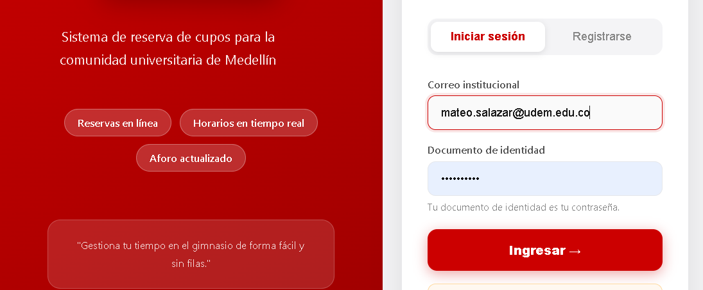 | 0.2 | Local | 13/09/2026 | Caso de Prueba | Sin penalización con cuatro inasistencias
Objetivo | Hacer que el sistema no deje poner letras. |  |  |  |  |  |  |  |  |  |  | 4 | Revisar el código de respuesta y el rol devuelto | N/A | CP02-2 | Una cuenta de entrenador con credenciales correctas obtiene acceso y recibe el rol ENTRENADOR. | una cuenta de entrenador con credenciales correctas obtiene acceso y recibe el rol ENTRENADOR. | El sistema se comportó como se esperaba: una cuenta de entrenador con credenciales correctas obtiene acceso y recibe el rol ENTRENADOR. | Aprobado | 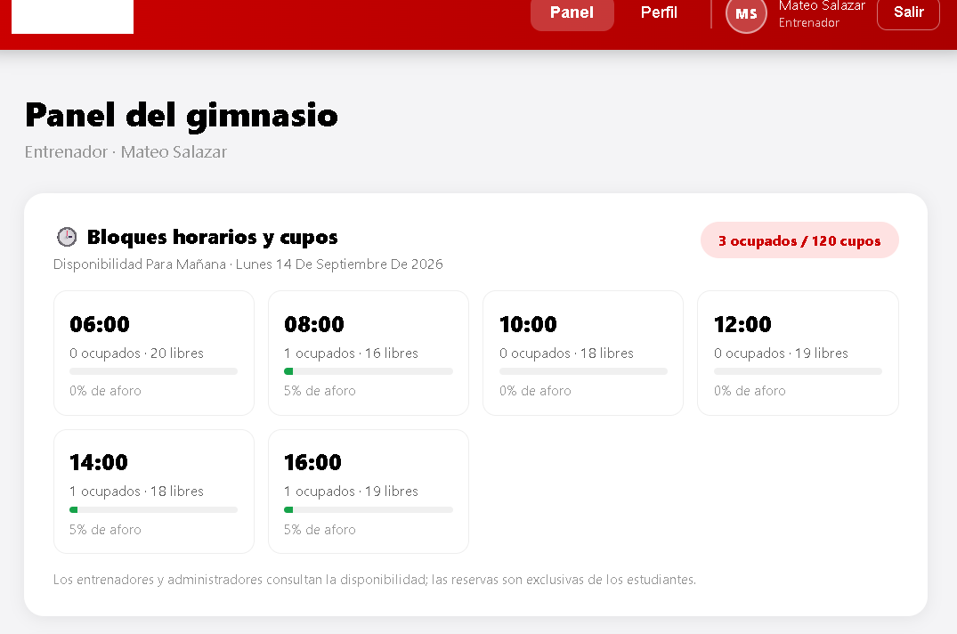 | 0.2 | Local | 13/09/2026 | Procedimiento Caso de Prueba | Después de CP13-1, buscar a Bruno como entrenador Verificar estado y contador
Criterio de éxito | El sistema no deja poner letras.
Nivel de prueba | Sistema |  |  |  |  |  |  |  |  |  |  |  |  |  |  |  |  |  |  |  |  |  |  | Verificar el aviso | Acción | Datos | Caso de prueba | Procedimiento Caso de prueba | Resultado esperado | Resultado Obtenido | Estado | Evidencia | Versión del Sistema Probada | Entorno probado | Fecha de ejecución
Riesgo asociado | Alto |  |  |  |  |  |  |  |  |  |  | Nombre del proyecto | Gestión reservas gimnasio |  |  |  |  |  |  |  |  |  |  | 1 | Como entrenador, buscar a Bruno en "Registrar asistencia" | Documento: 1002345678 | CP13-3 | Verificar que la cuarta inasistencia no penaliza | Estado ACTIVO e "Inasistencias: 4 de 5" | Bruno Cardona en estado PENALIZADO con "Inasistencias: 5 de 5" | aprobado |  | 0.2 | Funcional | 13/09/2026
Responsable | Sebastián García |  |  |  |  |  |  |  |  |  |  | Código caso de prueba | CP02-3 |  |  |  |  |  |  |  |  |  |  | 2 | Revisar el mensaje del cierre de CP13-1 | N/A | CP13-3 | Verificar que la cuarta inasistencia no penaliza | El mensaje no incluye "Estudiantes penalizados" | El mensaje del cierre fue "Se procesaron 1 inasistencias del lunes 14 de septiembre de 2026." y no incluye "Estudiantes penalizados" | aprobado |  | 0.2 | Funcional | 13/09/2026
Caso de Prueba | No exitoso - el sistema perimte letras. |  |  |  |  |  |  |  |  |  |  | Escenario asociado | EP02-01
Procedimiento Caso de Prueba | Iniciar sesión con la cuenta de entrenador Buscar la parte de registrar asistencia Poner una letra |  |  |  |  |  |  |  |  |  |  | Requisito asociado | RF02 |  |  |  |  |  |  |  |  |  |  | Nombre del proyecto | Gestión reservas gimnasio
 |  |  |  |  |  |  |  |  |  |  |  | Descripción | El sistema debe permitir el acceso al administrador que introduce su correo @udemedellin.edu.co y su documento correcto, y devolverle el rol ADMIN |  |  |  |  |  |  |  |  |  |  | Código caso de prueba | CP13-4
Paso | Acción | Datos | Caso de prueba | Procedimiento Caso de prueba | Resultado esperado | Resultado Obtenido | Estado | Evidencia | Version del Sistema Probada | Entorno probado | Fecha de ejecución | Objetivo | Comprobar que una cuenta de administrador con credenciales correctas obtiene acceso y recibe el rol que le corresponde |  |  |  |  |  |  |  |  |  |  | Escenario asociado | EP13-03
1 | Iniciar sesión | Correo institucional y documento de identidad. | CP10 - 4 | Ingresar con el correo @udem.edu.co y su documento de identidad | El sistema debe dejar iniciar sesión con los datos seleccionados. | El sistema dejó iniciar sesión con los datos seleccionados. | Aprobado |  |  | Sistema | 2026-09-13 | Criterio de éxito | Una cuenta de administrador con credenciales correctas obtiene acceso y recibe el rol ADMIN. |  |  |  |  |  |  |  |  |  |  | Requisito asociado | RF13 — Cerrar la jornada
2 | Entrar en el perfil de la cuenta | N/A | CP10 - 4 | Visualizar en el apartado de reservar los bloques de reserva | El sistema debe de dejar visualizar los bloques de reservas | El sistema dejó visualizar los bloques de reservas | Aprobado |  |  | Sistema | 2026-09-13 | Nivel de prueba | Integración |  |  |  |  |  |  |  |  |  |  | Descripción | Procesar dos veces la misma jornada
3 | Buscar el apartado de registrar asistencia | N/A | CP10 - 4 | Encontrar la parte de registrar asistencia. | El sistema debe de dejar visualizar el apartado de registrar asistencias. | El sistema dejó visualizar el apartado de registrar asistencias. | Aprobado |  |  | Sistema | 2026-09-13 | Riesgo asociado | Alto |  |  |  |  |  |  |  |  |  |  | Objetivo | Verificar que cerrar de nuevo una jornada ya procesada no suma inasistencias
4 | Ingresar una letra | Cualquier letra | CP10 - 4 | Ingresar una letra | El sistema no debe de dejar poner una letra | El sistema dejó poner letras. | No aprobado |  |  | Sistema | 2026-09-13 | Responsable | Violeta Agudelo |  |  |  |  |  |  |  |  |  |  | Criterio de éxito | El sistema informa que no había pendientes con total procesado 0 y Bruno sigue con 5 inasistencias
 |  |  |  |  |  |  |  |  |  |  |  | Caso de Prueba | Acceso del administrador con credenciales válidas |  |  |  |  |  |  |  |  |  |  | Nivel de prueba | Sistema
Nombre del proyecto | Sistema de Gestión de Reservas del Gimnasio — Universidad de Medellín |  |  |  |  |  |  |  |  |  |  | Procedimiento Caso de Prueba | 1) Ingresar a la página. 2) Ir al apartado de iniciar sesión. 3) Escribir las credenciales y pulsar Ingresar. 4) Revisar el código de respuesta y el rol devuelto. |  |  |  |  |  |  |  |  |  |  | Riesgo asociado | Alto
Código caso de prueba | CP10 - 5 |  |  |  |  |  |  |  |  |  |  |  |  |  |  |  |  |  |  |  |  |  |  | Responsable | Camila Villero
Escenario asociado | EP10-01 |  |  |  |  |  |  |  |  |  |  | Paso | Acción | Datos | Caso de prueba | Procedimiento Caso de prueba | Resultado esperado | Resultado Obtenido | Estado | Evidencia | Version del Sistema Probada | Entorno probado | Fecha de ejecución | Caso de Prueba | Cierre repetido sin doble conteo
Requisito asociado | RF10 - consulta de reservas hechas por estudiantes. |  |  |  |  |  |  |  |  |  |  | 1 | Ingresar a la página | N/A | CP02-3 | El sistema carga la página de inicio. | El sistema cargó la página de inicio. | El sistema cargó la página de inicio. | Aprobado |  | 0.2 | Local | 13/09/2026 | Procedimiento Caso de Prueba | Con la jornada ya cerrada, pulsar de nuevo "Cerrar jornada" Enviar el cierre en Swagger Verificar el contador
Descripción | Verificar que no se puede poner caracteres especiales. |  |  |  |  |  |  |  |  |  |  | 2 | Ir al apartado de iniciar sesión | Pestaña «Iniciar sesión» | CP02-3 | El sistema muestra el formulario de acceso. | El sistema mostró el formulario de acceso. | El sistema mostró el formulario de acceso. | Aprobado |  | 0.2 | Local | 13/09/2026
Objetivo | Hacer que el sistema no deje poner caracteres especiales. |  |  |  |  |  |  |  |  |  |  | 3 | Escribir las credenciales y pulsar Ingresar | Correo admin@udemedellin.edu.co · documento 09876543 | CP02-3 | El sistema procesa las credenciales introducidas. | El sistema procesó las credenciales introducidas. | El sistema procesó las credenciales introducidas. | Aprobado | 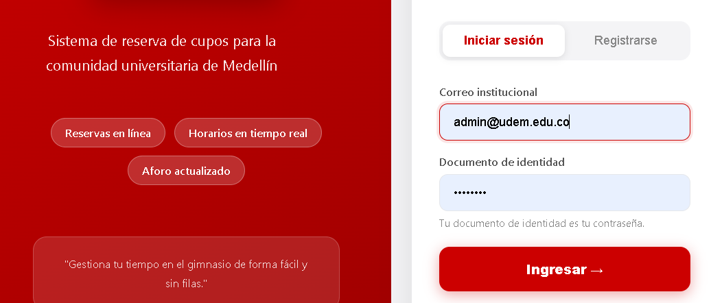 | 0.2 | Local | 13/09/2026 | Verificar el aviso | Acción | Datos | Caso de prueba | Procedimiento Caso de prueba | Resultado esperado | Resultado Obtenido | Estado | Evidencia | Versión del Sistema Probada | Entorno probado | Fecha de ejecución
Criterio de éxito | El sistema no deja poner caracteres especiales. |  |  |  |  |  |  |  |  |  |  | 4 | Revisar el código de respuesta y el rol devuelto | N/A | CP02-3 | Una cuenta de administrador con credenciales correctas obtiene acceso y recibe el rol ADMIN. | una cuenta de administrador con credenciales correctas obtiene acceso y recibe el rol ADMIN. | El sistema se comportó como se esperaba: una cuenta de administrador con credenciales correctas obtiene acceso y recibe el rol ADMIN. | Aprobado | 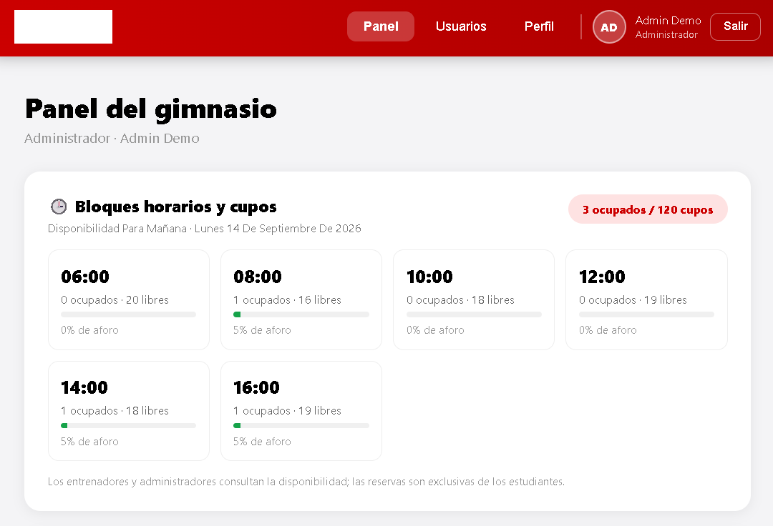 | 0.2 | Local | 13/09/2026 | 1 | Como entrenador, pulsar "Cerrar jornada" | N/A | CP13-4 | Cerrar una jornada ya procesada | Mensaje "No hay inasistencias pendientes por procesar." | Mensaje "No hay inasistencias pendientes por procesar." | aprobado |  | 0.2 | Funcional | 13/09/2026
Nivel de prueba | Sistema |  |  |  |  |  |  |  |  |  |  |  |  |  |  |  |  |  |  |  |  |  |  | 2 | En Swagger, enviar POST /api/attendance/process/ | {"actor_email":"diego.demo@udem.edu.co"} | CP13-4 | Cerrar una jornada ya procesada | Código 200, "No había inasistencias pendientes para el …" y total_procesadas: 0 | Código 200: "No había inasistencias pendientes para el lunes 14 de septiembre de 2026." | aprobado |  | 0.2 | Funcional | 13/09/2026
Riesgo asociado | Alto |  |  |  |  |  |  |  |  |  |  | Nombre del proyecto | Gestión reservas gimnasio |  |  |  |  |  |  |  |  |  |  | 3 | Buscar a Bruno en "Registrar asistencia" | Documento: 1002345678 | CP13-4 | Cerrar una jornada ya procesada | Sigue con "Inasistencias: 5 de 5" | Bruno sigue con "Inasistencias: 5 de 5" | aprobado |  | 0.2 | Funcional | 13/09/2026
Responsable | Sebastián García |  |  |  |  |  |  |  |  |  |  | Código caso de prueba | CP02-4
Caso de Prueba | No exitoso - el sistema perimte letras. |  |  |  |  |  |  |  |  |  |  | Escenario asociado | EP02-02 |  |  |  |  |  |  |  |  |  |  | Nombre del proyecto | Gestión reservas gimnasio
Procedimiento Caso de Prueba | Iniciar sesión con la cuenta de entrenador Buscar la parte de registrar asistencia Poner un caracter especial |  |  |  |  |  |  |  |  |  |  | Requisito asociado | RF02 |  |  |  |  |  |  |  |  |  |  | Código caso de prueba | CP13-5
 |  |  |  |  |  |  |  |  |  |  |  | Descripción | El sistema debe denegar el acceso cuando el documento de identidad no corresponde al correo registrado |  |  |  |  |  |  |  |  |  |  | Escenario asociado | EP13-04
Paso | Acción | Datos | Caso de prueba | Procedimiento Caso de prueba | Resultado esperado | Resultado Obtenido | Estado | Evidencia | Version del Sistema Probada | Entorno probado | Fecha de ejecución | Objetivo | Comprobar que el sistema no concede acceso cuando el documento no corresponde al correo registrado |  |  |  |  |  |  |  |  |  |  | Requisito asociado | RF13 — Cerrar la jornada
1 | Iniciar sesión | Correo institucional y documento de identidad. | CP10 - 5 | Ingresar con el correo @udem.edu.co y su documento de identidad | El sistema debe dejar iniciar sesión con los datos seleccionados. | El sistema dejó iniciar sesión con los datos seleccionados. | Aprobado |  |  | Sistema | 2026-09-13 | Criterio de éxito | El sistema no concede acceso cuando el documento no corresponde al correo registrado. |  |  |  |  |  |  |  |  |  |  | Descripción | Rol distinto a entrenador intenta cerrar la jornada
2 | Entrar en el perfil de la cuenta | N/A | CP10 - 5 | Visualizar en el apartado de reservar los bloques de reserva | El sistema debe de dejar visualizar los bloques de reservas | El sistema dejó visualizar los bloques de reservas | Aprobado |  |  | Sistema | 2026-09-13 | Nivel de prueba | Integración |  |  |  |  |  |  |  |  |  |  | Objetivo | Verificar que cerrar la jornada es exclusivo del entrenador
3 | Buscar el apartado de registrar asistencia | N/A | CP10 - 5 | Encontrar la parte de registrar asistencia. | El sistema debe de dejar visualizar el apartado de registrar asistencias. | El sistema dejó visualizar el apartado de registrar asistencias. | Aprobado |  |  | Sistema | 2026-09-13 | Riesgo asociado | Alto |  |  |  |  |  |  |  |  |  |  | Criterio de éxito | El administrador no ve el botón y la API responde 403 para administrador y estudiante, sin procesar reservas
4 | Ingresar un caracter especial | Cualquier caracter especial | CP10 - 5 | Ingresar un caracter especial | El sistema no debe de dejar poner un caracter especial. | El sistema dejó poner caracteres especiales. | No aprobado |  |  | Sistema | 2026-09-13 | Responsable | Violeta Agudelo |  |  |  |  |  |  |  |  |  |  | Nivel de prueba | Sistema
 |  |  |  |  |  |  |  |  |  |  |  | Caso de Prueba | Documento incorrecto |  |  |  |  |  |  |  |  |  |  | Riesgo asociado | Medio
Nombre del proyecto | Sistema de Gestión de Reservas del Gimnasio — Universidad de Medellín |  |  |  |  |  |  |  |  |  |  | Procedimiento Caso de Prueba | 1) Ingresar a la página. 2) Ir al apartado de iniciar sesión. 3) Escribir las credenciales y pulsar Ingresar. 4) Comprobar que se deniega el acceso y revisar el mensaje devuelto. |  |  |  |  |  |  |  |  |  |  | Responsable | Camila Villero
Código caso de prueba | CP14 - 1 |  |  |  |  |  |  |  |  |  |  |  |  |  |  |  |  |  |  |  |  |  |  | Caso de Prueba | Cierre rechazado — rol no autorizado
Escenario asociado | EP14-01 |  |  |  |  |  |  |  |  |  |  | Paso | Acción | Datos | Caso de prueba | Procedimiento Caso de prueba | Resultado esperado | Resultado Obtenido | Estado | Evidencia | Version del Sistema Probada | Entorno probado | Fecha de ejecución | Procedimiento Caso de Prueba | Verificar como administradora que no hay botón "Cerrar jornada" Enviar el cierre en Swagger con administrador y con estudiante Verificar que Bruno sigue pendiente
Requisito asociado | RF14 - consulta historial de reservas del estudiante. |  |  |  |  |  |  |  |  |  |  | 1 | Ingresar a la página | N/A | CP02-4 | El sistema carga la página de inicio. | El sistema cargó la página de inicio. | El sistema cargó la página de inicio. | Aprobado |  | 0.2 | Local | 13/09/2026
Descripción | Visualización del historial de reservas |  |  |  |  |  |  |  |  |  |  | 2 | Ir al apartado de iniciar sesión | Pestaña «Iniciar sesión» | CP02-4 | El sistema muestra el formulario de acceso. | El sistema mostró el formulario de acceso. | El sistema mostró el formulario de acceso. | Aprobado |  | 0.2 | Local | 13/09/2026 | Verificar el aviso | Acción | Datos | Caso de prueba | Procedimiento Caso de prueba | Resultado esperado | Resultado Obtenido | Estado | Evidencia | Versión del Sistema Probada | Entorno probado | Fecha de ejecución
Objetivo | Verifcar que el sistema muestre el historial de las reservas de un estudiante. |  |  |  |  |  |  |  |  |  |  | 3 | Escribir las credenciales y pulsar Ingresar | Correo: juan.arenas@soyudemellin.edu.co / Documento: 0000000000 | CP02-4 | El sistema procesa las credenciales introducidas. | El sistema procesó las credenciales introducidas. | El sistema procesó las credenciales introducidas. | Aprobado | 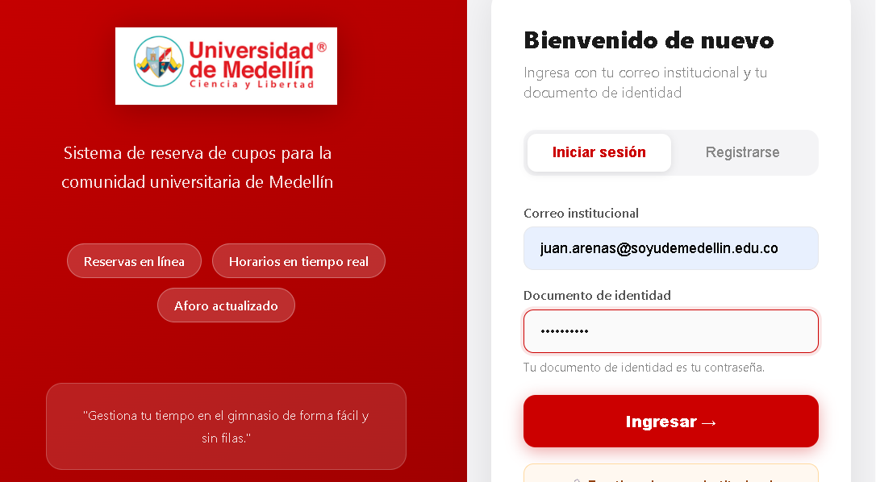 | 0.2 | Local | 13/09/2026 | 1 | Como administradora, revisar "Sin asistencia registrada" | Correo: elena.demo@udemedellin.edu.co | CP13-5 | Un rol no autorizado intenta cerrar la jornada | No aparece el botón "Cerrar jornada" | No aparece el botón "Cerrar jornada" para la administradora | aprobado |  | 0.2 | Seguridad | 13/09/2026
Criterio de éxito | El sistema muestra el historial de las reservas del estudiante. |  |  |  |  |  |  |  |  |  |  | 4 | Comprobar que se deniega el acceso y revisar el mensaje devuelto | N/A | CP02-4 | El sistema no concede acceso cuando el documento no corresponde al correo registrado. | el sistema no concede acceso cuando el documento no corresponde al correo registrado. | El sistema se comportó como se esperaba: el sistema no concede acceso cuando el documento no corresponde al correo registrado. | Aprobado | 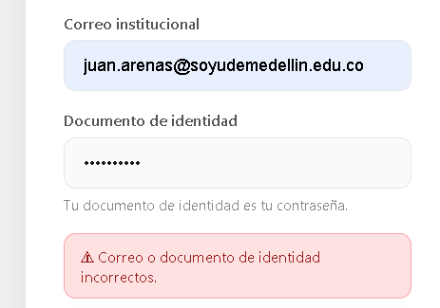 | 0.2 | Local | 13/09/2026 | 2 | En Swagger, enviar POST /api/attendance/process/ | {"actor_email":"elena.demo@udemedellin.edu.co"} | CP13-5 | Un rol no autorizado intenta cerrar la jornada | Código 403: "Solo el entrenador puede cerrar la jornada y procesar las inasistencias." | Código 403: "Solo el entrenador puede cerrar la jornada y procesar las inasistencias." | aprobado |  | 0.2 | Seguridad | 13/09/2026
Nivel de prueba | Sistema |  |  |  |  |  |  |  |  |  |  |  |  |  |  |  |  |  |  |  |  |  |  | 3 | En Swagger, enviar POST /api/attendance/process/ | {"actor_email":"ana.demo@soyudemedellin.edu.co"} | CP13-5 | Un rol no autorizado intenta cerrar la jornada | Código 403 con el mismo mensaje, y Bruno sigue como pendiente | Código 403: "Solo el entrenador puede cerrar la jornada y procesar las inasistencias." | aprobado |  | 0.2 | Seguridad | 13/09/2026
Riesgo asociado | Bajo
Responsable | Sebastián García |  |  |  |  |  |  |  |  |  |  | Nombre del proyecto | Gestión reservas gimnasio |  |  |  |  |  |  |  |  |  |  | Nombre del proyecto | Gestión reservas gimnasio
Caso de Prueba | Exitoso - Sistema dejó visualizar el historial de las reservas del estudiante. |  |  |  |  |  |  |  |  |  |  | Código caso de prueba | CP02-5 |  |  |  |  |  |  |  |  |  |  | Código caso de prueba | CP16-1
Procedimiento Caso de Prueba | Iniciar sesión con el dominio de estudiante Ingresar con la cuenta y visualizar los bloques de horarios Visualizar el historial de las reservas |  |  |  |  |  |  |  |  |  |  | Escenario asociado | EP02-02 |  |  |  |  |  |  |  |  |  |  | Escenario asociado | EP16-01
 |  |  |  |  |  |  |  |  |  |  |  | Requisito asociado | RF02 |  |  |  |  |  |  |  |  |  |  | Requisito asociado | RF16 — Registro diario, entrenador
Paso | Acción | Datos | Caso de prueba | Procedimiento Caso de prueba | Resultado esperado | Resultado Obtenido | Estado | Evidencia | Version del Sistema Probada | Entorno probado | Fecha de ejecución | Descripción | El sistema debe denegar el acceso cuando el correo institucional no existe en el sistema |  |  |  |  |  |  |  |  |  |  | Descripción | Totales y penalizados de la jornada
1 | Iniciar sesión | Correo institucional y documento de identidad. | CP14 - 1 | Ingresar con el correo @soyudemedellin.edu.co y su documento de identidad | El sistema debe dejar iniciar sesión con los datos seleccionados. | El sistema dejó iniciar sesión con los datos seleccionados. | Aprobado |  |  | Sistema | 2026-09-13 | Objetivo | Comprobar que el sistema no concede acceso a un correo que no está registrado |  |  |  |  |  |  |  |  |  |  | Objetivo | Verificar que el registro diario del entrenador muestra totales que coinciden con la jornada y los estudiantes penalizados
2 | Entrar en el perfil de la cuenta | N/A | CP14 - 1 | Visualizar en el apartado de reservar los bloques de reserva | El sistema debe de dejar visualizar los bloques de reservas | El sistema dejó visualizar los bloques de reservas | Aprobado |  |  | Sistema | 2026-09-13 | Criterio de éxito | El sistema no concede acceso a un correo que no está registrado. |  |  |  |  |  |  |  |  |  |  | Criterio de éxito | El reporte muestra 1 asistencia, 1 inasistencia y la lista de penalizados con Bruno y Clara
3 | Entrar en el apartado de historial | N/A | CP14 - 1 | Ir al apartado de historial | El sistema debe permitir visualizar el historial de todas las reservas del estudiante. | El sistema permitió visualizar el historial de todas las reservas del estudiante. | Aprobado |  |  | Sistema | 2026-09-13 | Nivel de prueba | Integración |  |  |  |  |  |  |  |  |  |  | Nivel de prueba | Sistema
 |  |  |  |  |  |  |  |  |  |  |  | Riesgo asociado | Alto |  |  |  |  |  |  |  |  |  |  | Riesgo asociado | Medio
 |  |  |  |  |  |  |  |  |  |  |  | Responsable | Violeta Agudelo |  |  |  |  |  |  |  |  |  |  | Responsable | Camila Villero
 |  |  |  |  |  |  |  |  |  |  |  | Caso de Prueba | Correo no registrado |  |  |  |  |  |  |  |  |  |  | Caso de Prueba | Consulta del registro diario del entrenador
 |  |  |  |  |  |  |  |  |  |  |  | Procedimiento Caso de Prueba | 1) Ingresar a la página. 2) Ir al apartado de iniciar sesión 3) Escribir las credenciales y pulsar Ingresar. 4) Comprobar que se deniega el acceso sin revelar que el correo no existe. |  |  |  |  |  |  |  |  |  |  | Procedimiento Caso de Prueba | Iniciar sesión como entrenador Revisar "Reporte general diario" Comparar con lo ejecutado en la jornada

 |  |  |  |  |  |  |  |  |  |  |  | Paso | Acción | Datos | Caso de prueba | Procedimiento Caso de prueba | Resultado esperado | Resultado Obtenido | Estado | Evidencia | Version del Sistema Probada | Entorno probado | Fecha de ejecución | Verificar el aviso | Acción | Datos | Caso de prueba | Procedimiento Caso de prueba | Resultado esperado | Resultado Obtenido | Estado | Evidencia | Versión del Sistema Probada | Entorno probado | Fecha de ejecución
 |  |  |  |  |  |  |  |  |  |  |  | 1 | Ingresar a la página | N/A | CP02-5 | El sistema carga la página de inicio. | El sistema cargó la página de inicio. | El sistema cargó la página de inicio. | Aprobado |  | 0.2 | Local | 13/09/2026 | 1 | Como entrenador, recargar el panel | Correo: diego.demo@udem.edu.co | CP16-1 | Consultar el registro diario de hoy | Se muestra la sección "Reporte general diario" con la fecha de hoy | Se muestra la sección "Reporte general diario" con la fecha de hoy | aprobado |  | 0.2 | Funcional | 13/09/2026
 |  |  |  |  |  |  |  |  |  |  |  | 2 | Ir al apartado de iniciar sesión | Pestaña «Iniciar sesión» | CP02-5 | El sistema muestra el formulario de acceso. | El sistema mostró el formulario de acceso. | El sistema mostró el formulario de acceso. | Aprobado |  | 0.2 | Local | 13/09/2026 | 2 | Revisar los totales | N/A | CP16-1 | Consultar el registro diario de hoy | Asistencias: 1 (Ana) · Inasistencias: 1 (Bruno, jornada de hoy) · Cancelaciones: 0 | Asistencias: 1 · Inasistencias: 1 · Cancelaciones: 0 | aprobado |  | 0.2 | Funcional | 13/09/2026
 |  |  |  |  |  |  |  |  |  |  |  | 3 | Escribir las credenciales y pulsar Ingresar | Correo: fantasma@soyudemellin.edu.co / Documento: 1212121212 | CP02-5 | El sistema procesa las credenciales introducidas. | El sistema procesó las credenciales introducidas. | El sistema procesó las credenciales introducidas. | Aprobado | 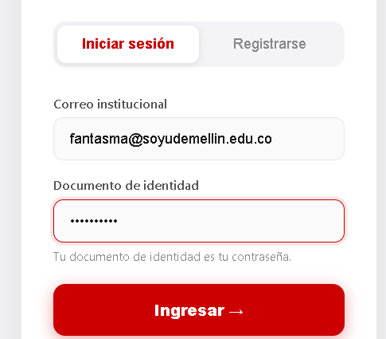 | 0.2 | Local | 13/09/2026 | 3 | Revisar "Estudiantes penalizados" | N/A | CP16-1 | Consultar el registro diario de hoy | Aparecen Bruno Cardona y Clara Ospina con 5 inasistencias cada uno | Estudiantes penalizados: Bruno Cardona (5 inasistencias), Clara Ospina (5 inasistencias) | aprobado |  | 0.2 | Funcional | 13/09/2026
 |  |  |  |  |  |  |  |  |  |  |  |  | Comprobar que se deniega el acceso sin revelar que el correo no existe | N/A | CP02-5 | El sistema no concede acceso a un correo que no está registrado. | El sistema se comportó como se esperaba: el sistema no concede acceso a un correo que no está registrado. | El sistema se comportó como se esperaba: el sistema no concede acceso a un correo que no está registrado. | Aprobado | 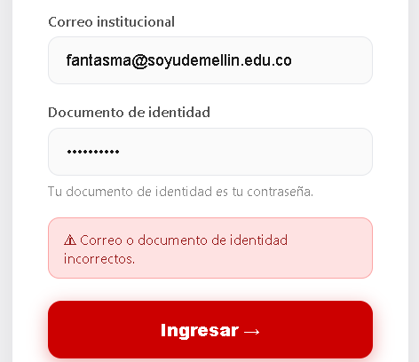 | 0.2 | Local | 13/09/2026
 |  |  |  |  |  |  |  |  |  |  |  |  |  |  |  |  |  |  |  |  |  |  |  | Nombre del proyecto | Gestión reservas gimnasio
 |  |  |  |  |  |  |  |  |  |  |  |  |  |  |  |  |  |  |  |  |  |  |  | Código caso de prueba | CP16-2
 |  |  |  |  |  |  |  |  |  |  |  | Nombre del proyecto | Gestión reservas gimnasio |  |  |  |  |  |  |  |  |  |  | Escenario asociado | EP16-02
 |  |  |  |  |  |  |  |  |  |  |  | Código caso de prueba | CP02-6 |  |  |  |  |  |  |  |  |  |  | Requisito asociado | RF16 — Registro diario, entrenador
 |  |  |  |  |  |  |  |  |  |  |  | Escenario asociado | EP02-02 |  |  |  |  |  |  |  |  |  |  | Descripción | Jornada sin movimientos
 |  |  |  |  |  |  |  |  |  |  |  | Requisito asociado | RF02 |  |  |  |  |  |  |  |  |  |  | Objetivo | Verificar que el registro de una fecha sin reservas se entrega con totales en cero
 |  |  |  |  |  |  |  |  |  |  |  | Descripción | El sistema debe denegar el acceso cuando el campo del documento de identidad se envía vacío |  |  |  |  |  |  |  |  |  |  | Criterio de éxito | La API responde 200 con la fecha solicitada y todos los totales de reservas en 0
 |  |  |  |  |  |  |  |  |  |  |  | Objetivo | Comprobar que el sistema no concede acceso al no diigenciar el documento de identidad |  |  |  |  |  |  |  |  |  |  | Nivel de prueba | Sistema
 |  |  |  |  |  |  |  |  |  |  |  | Criterio de éxito | El sistema no concede acceso cuando el campo del documento de identidad se envía vacío. |  |  |  |  |  |  |  |  |  |  | Riesgo asociado | Bajo
 |  |  |  |  |  |  |  |  |  |  |  | Nivel de prueba | Integración |  |  |  |  |  |  |  |  |  |  | Responsable | Camila Villero
 |  |  |  |  |  |  |  |  |  |  |  | Riesgo asociado | Alto |  |  |  |  |  |  |  |  |  |  | Caso de Prueba | Registro diario de una fecha sin movimientos
 |  |  |  |  |  |  |  |  |  |  |  | Responsable | Violeta Agudelo |  |  |  |  |  |  |  |  |  |  | Procedimiento Caso de Prueba | Ejecutar en Swagger GET /api/reports/daily/entrenador/ con una fecha sin reservas Verificar la fecha y los totales
 |  |  |  |  |  |  |  |  |  |  |  | Caso de Prueba | Campo documento vacío
 |  |  |  |  |  |  |  |  |  |  |  | Procedimiento Caso de Prueba | 1) Ingresar a la página. 2) Ir al apartado de iniciar sesión 3) Escribir las credenciales exceoto el documento de identidad y pulsar Ingresar. 4) Comprobar que se deniega el acceso por campo documento vacio. |  |  |  |  |  |  |  |  |  |  | Verificar el aviso | Acción | Datos | Caso de prueba | Procedimiento Caso de prueba | Resultado esperado | Resultado Obtenido | Estado | Evidencia | Versión del Sistema Probada | Entorno probado | Fecha de ejecución
 |  |  |  |  |  |  |  |  |  |  |  |  |  |  |  |  |  |  |  |  |  |  |  | 1 | En Swagger, abrir GET /api/reports/daily/entrenador/ | actor_email: diego.demo@udem.edu.co · fecha: 2020-01-01 | CP16-2 | Consultar el registro de una jornada sin reservas | Se muestra el formulario del endpoint | El endpoint responde 200 y acepta GET, OPTIONS; se consulta con fecha=2020-01-01 | aprobado |  | 0.2 | Funcional | 13/09/2026
 |  |  |  |  |  |  |  |  |  |  |  | Paso | Acción | Datos | Caso de prueba | Procedimiento Caso de prueba | Resultado esperado | Resultado Obtenido | Estado | Evidencia | Version del Sistema Probada | Entorno probado | Fecha de ejecución | 2 | Ejecutar la petición | N/A | CP16-2 | Consultar el registro de una jornada sin reservas | Código 200, fecha "2020-01-01" y totales reservas, asistencias, cancelaciones, inasistencias y pendientes en 0 | Código 200, fecha "2020-01-01" y totales: reservas 0, asistencias 0, cancelaciones 0, inasistencias 0, pendientes 0, estudiantes_penalizados 2 | aprobado |  | 0.2 | Funcional | 13/09/2026
 |  |  |  |  |  |  |  |  |  |  |  | 1 | Ingresar a la página. | N/A | CP02-6 | Abrir la aplicación de gestión de reservas del gimnasio. | El sistema carga la página de inicio. | El sistema carga la página de inicio. | Aprobado |  | 0.2 | Local | 13/09/2026
 |  |  |  |  |  |  |  |  |  |  |  | 2 | Ir al apartado de iniciar sesión. | Pestaña «Iniciar sesión» | CP02-6 | Seleccionar la pestaña de inicio de sesión en la página. | El sistema muestra el formulario de acceso. | El sistema muestra el formulario de acceso. | Aprobado |  | 0.2 | Local | 13/09/2026 | Nombre del proyecto | Gestión reservas gimnasio
 |  |  |  |  |  |  |  |  |  |  |  | 3 | Escribir las credenciales excepto el documento de identidad y pulsar Ingresar. | Correo: maria.gomez@soyudemellin.edu.co / Documento: (vacío) | CP02-6 | Diligenciar el correo institucional, dejar el documento de identidad vacío y confirmar. | El sistema procesa la solicitud. | El sistema procesa la solicitud. | Aprobado | 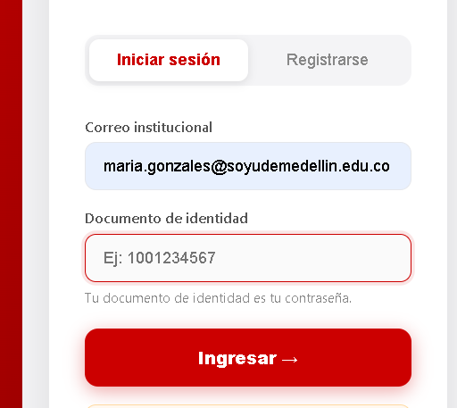 | 0.2 | Local | 13/09/2026 | Código caso de prueba | CP16-3
 |  |  |  |  |  |  |  |  |  |  |  |  | Comprobar que se deniega el acceso por campo documento vacío. | N/A | CP02-6 | Observar en pantalla el resultado que presenta el sistema. | El sistema deniega el acceso y muestra un mensaje indicando correo o documento de identidad incorrectos. | El sistema deniega el acceso y muestra un mensaje indicando correo o documento de identidad incorrectos. | Aprobado | 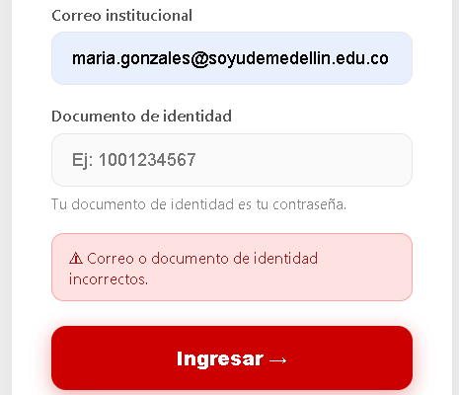 | 0.2 | Local | 13/09/2026 | Escenario asociado | EP16-03
 |  |  |  |  |  |  |  |  |  |  |  |  |  |  |  |  |  |  |  |  |  |  |  | Requisito asociado | RF16 — Registro diario, entrenador
 |  |  |  |  |  |  |  |  |  |  |  |  |  |  |  |  |  |  |  |  |  |  |  | Descripción | Estudiante intenta consultar el registro
 |  |  |  |  |  |  |  |  |  |  |  | Nombre del proyecto | Gestión reservas gimnasio |  |  |  |  |  |  |  |  |  |  | Objetivo | Verificar que el registro diario del entrenador no lo consulta un estudiante
 |  |  |  |  |  |  |  |  |  |  |  | Código caso de prueba | CP02-7 |  |  |  |  |  |  |  |  |  |  | Criterio de éxito | La API responde 403 y no entrega datos del registro
 |  |  |  |  |  |  |  |  |  |  |  | Escenario asociado | EP02-02 |  |  |  |  |  |  |  |  |  |  | Nivel de prueba | Sistema
 |  |  |  |  |  |  |  |  |  |  |  | Requisito asociado | RF02 |  |  |  |  |  |  |  |  |  |  | Riesgo asociado | Medio
 |  |  |  |  |  |  |  |  |  |  |  | Descripción | El sistema no debe incluir el documento de identidad en la respuesta del inicio de sesión, porque es la propia clave de acceso del usuario |  |  |  |  |  |  |  |  |  |  | Responsable | Camila Villero
 |  |  |  |  |  |  |  |  |  |  |  | Objetivo | Comprobar que el sistema protege el documento de identidad del usuario, evitando exponerlo en la respuesta, dado que es la credencial de acceso a la cuenta |  |  |  |  |  |  |  |  |  |  | Caso de Prueba | Registro diario rechazado — rol estudiante
 |  |  |  |  |  |  |  |  |  |  |  | Criterio de éxito | El sistema no muestra el documento de identidad al iniciar sesion. |  |  |  |  |  |  |  |  |  |  | Procedimiento Caso de Prueba | Ejecutar en Swagger GET /api/reports/daily/entrenador/ con el correo de un estudiante Verificar el rechazo
 |  |  |  |  |  |  |  |  |  |  |  | Nivel de prueba | Integración
 |  |  |  |  |  |  |  |  |  |  |  | Riesgo asociado | Alto |  |  |  |  |  |  |  |  |  |  | Verificar el aviso | Acción | Datos | Caso de prueba | Procedimiento Caso de prueba | Resultado esperado | Resultado Obtenido | Estado | Evidencia | Versión del Sistema Probada | Entorno probado | Fecha de ejecución
 |  |  |  |  |  |  |  |  |  |  |  | Responsable | Violeta Agudelo |  |  |  |  |  |  |  |  |  |  | 1 | En Swagger, abrir GET /api/reports/daily/entrenador/ | actor_email: ana.demo@soyudemedellin.edu.co | CP16-3 | Un estudiante consulta el registro del entrenador | Se muestra el formulario del endpoint | El endpoint responde 200 y acepta GET, OPTIONS; se consulta con el correo de un estudiante | aprobado |  | 0.2 | Seguridad | 13/09/2026
 |  |  |  |  |  |  |  |  |  |  |  | Caso de Prueba | Documento de identidad en la respuesta |  |  |  |  |  |  |  |  |  |  | 2 | Ejecutar la petición | N/A | CP16-3 | Un estudiante consulta el registro del entrenador | Código 403: "Este registro es el de un entrenador." | Código 403: "Este registro es el de un entrenador." | aprobado |  | 0.2 | Seguridad | 13/09/2026
 |  |  |  |  |  |  |  |  |  |  |  | Procedimiento Caso de Prueba | 1) Ingresar a la página. 2) Ir al apartado de iniciar sesión 3) Escribir las credenciales y pulsar Ingresar. 4) Comprobar que el sistema no muestra el documento en la respuesta
 |  |  |  |  |  |  |  |  |  |  |  |  |  |  |  |  |  |  |  |  |  |  |  | Nombre del proyecto | Gestión reservas gimnasio
 |  |  |  |  |  |  |  |  |  |  |  | Paso | Acción | Datos | Caso de prueba | Procedimiento Caso de prueba | Resultado esperado | Resultado Obtenido | Estado | Evidencia | Version del Sistema Probada | Entorno probado | Fecha de ejecución | Código caso de prueba | CP20-1
 |  |  |  |  |  |  |  |  |  |  |  | 1 | Ingresar a la página. | N/A | CP02-7 | Abrir la aplicación de gestión de reservas del gimnasio. | El sistema carga la página de inicio. | El sistema carga la página de inicio. | Aprobado |  | 0.2 | Local | 13/09/2026 | Escenario asociado | EP20-01
 |  |  |  |  |  |  |  |  |  |  |  | 2 | Ir al apartado de iniciar sesión. | Pestaña «Iniciar sesión» | CP02-7 | Seleccionar la pestaña de inicio de sesión en la página. | El sistema muestra el formulario de acceso. | El sistema muestra el formulario de acceso. | Aprobado |  | 0.2 | Local | 13/09/2026 | Requisito asociado | RF20 — Reportar una falla
 |  |  |  |  |  |  |  |  |  |  |  | 3 | Escribir las credenciales y pulsar Ingresar. | Correo: valentina.ortiz@soyudemellin.edu.co / Documento: 8888888888 | CP02-7 | Diligenciar el correo institucional y el documento de identidad y confirmar. | El sistema procesa las credenciales y concede el acceso. | El sistema procesa las credenciales y concede el acceso. | Aprobado | 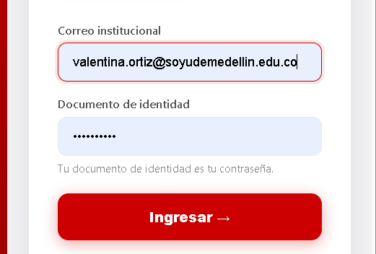 | 0.2 | Local | 13/09/2026 | Descripción | Envío de un mensaje válido
 |  |  |  |  |  |  |  |  |  |  |  |  | Comprobar que el sistema no muestra el documento en la respuesta. | N/A | CP02-7 | Observar en pantalla los datos de sesión devueltos por el sistema. | El sistema no incluye el documento de identidad entre los datos mostrados. | El sistema no incluye el documento de identidad entre los datos mostrados. | Aprobado | 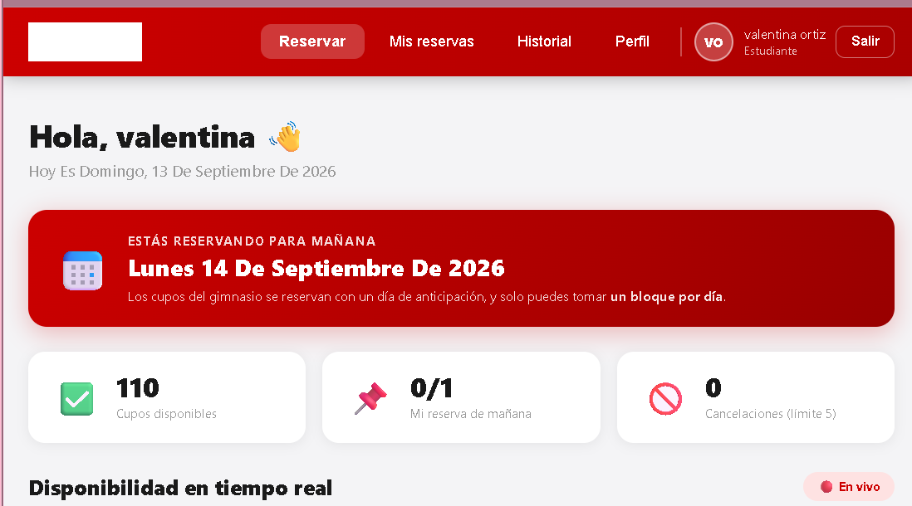 | 0.2 | Local | 13/09/2026 | Objetivo | Verificar que el estudiante envía un reporte al buzón del administrador
 |  |  |  |  |  |  |  |  |  |  |  |  |  |  |  |  |  |  |  |  |  |  |  | Criterio de éxito | El sistema muestra la confirmación y el mensaje llega al buzón con el nombre del estudiante
 |  |  |  |  |  |  |  |  |  |  |  |  |  |  |  |  |  |  |  |  |  |  |  | Nivel de prueba | Sistema
 |  |  |  |  |  |  |  |  |  |  |  |  |  |  |  |  |  |  |  |  |  |  |  | Riesgo asociado | Medio
 |  |  |  |  |  |  |  |  |  |  |  | Nombre del proyecto | Gestión reservas gimnasio |  |  |  |  |  |  |  |  |  |  | Responsable | Camila Villero
 |  |  |  |  |  |  |  |  |  |  |  | Código caso de prueba | CP02-9 |  |  |  |  |  |  |  |  |  |  | Caso de Prueba | Envío exitoso de un reporte de falla
 |  |  |  |  |  |  |  |  |  |  |  | Escenario asociado | EP02-02 |  |  |  |  |  |  |  |  |  |  | Procedimiento Caso de Prueba | Iniciar sesión como estudiante Escribir el mensaje en "Reportar una falla" Enviar Verificar la confirmación
 |  |  |  |  |  |  |  |  |  |  |  | Requisito asociado | RF02
 |  |  |  |  |  |  |  |  |  |  |  | Descripción | El sistema debe denegar el acceso a los datos de un rol distinto cuando un usuario autenticado con otro rol intenta consultarlos (ej. un estudiante intenta consultar el perfil del entrenador) |  |  |  |  |  |  |  |  |  |  | Verificar el aviso | Acción | Datos | Caso de prueba | Procedimiento Caso de prueba | Resultado esperado | Resultado Obtenido | Estado | Evidencia | Versión del Sistema Probada | Entorno probado | Fecha de ejecución
 |  |  |  |  |  |  |  |  |  |  |  | Objetivo | Verificar que el sistema deniega el acceso a los datos de un rol distinto cuando un usuario autenticado con otro rol intenta consultarlos, protegiendo la información de cada perfil frente a accesos no autorizados por rol |  |  |  |  |  |  |  |  |  |  | 1 | Iniciar sesión como estudiante y abrir "Mi historial" | Correo: ana.demo@soyudemedellin.edu.co · Documento: 1001234567 | CP20-1 | Enviar un reporte de falla al administrador | Se muestra la sección "Reportar una falla" | Se muestra la sección "Reportar una falla" | aprobado |  | 0.2 | Funcional | 13/09/2026
 |  |  |  |  |  |  |  |  |  |  |  | Criterio de éxito | El sistema deniega el acceso y no muestra los datos del perfil consultado cuando el usuario autenticado no tiene el rol correspondiente |  |  |  |  |  |  |  |  |  |  | 2 | Escribir el mensaje | Mensaje: "Prueba CP20-1: el botón de cancelar no responde en el celular." | CP20-1 | Enviar un reporte de falla al administrador | El botón "Enviar al administrador" se habilita | El botón "Enviar al administrador" se habilita | aprobado |  | 0.2 | Funcional | 13/09/2026
 |  |  |  |  |  |  |  |  |  |  |  | Nivel de prueba | Sistema |  |  |  |  |  |  |  |  |  |  | 3 | Pulsar "Enviar al administrador" | N/A | CP20-1 | Enviar un reporte de falla al administrador | Mensaje "Tu reporte llegó al administrador. Gracias por avisar." y el campo queda vacío | Mensaje "Tu reporte llegó al administrador. Gracias por avisar." y el campo queda vacío | aprobado |  | 0.2 | Funcional | 13/09/2026
 |  |  |  |  |  |  |  |  |  |  |  | Riesgo asociado | Alto
 |  |  |  |  |  |  |  |  |  |  |  | Responsable | Violeta Agudelo |  |  |  |  |  |  |  |  |  |  | Nombre del proyecto | Gestión reservas gimnasio
 |  |  |  |  |  |  |  |  |  |  |  | Caso de Prueba | Acceso cruzado entre roles |  |  |  |  |  |  |  |  |  |  | Código caso de prueba | CP20-2
 |  |  |  |  |  |  |  |  |  |  |  | Procedimiento Caso de Prueba | Iniciar sesión con una cuenta de rol ESTUDIANTE Intentar acceder a la función de consulta del perfil de ENTRENADOR Verificar que el sistema deniega el acceso y no muestra los datos del perfil del entrenador |  |  |  |  |  |  |  |  |  |  | Escenario asociado | EP20-02
 |  |  |  |  |  |  |  |  |  |  |  |  |  |  |  |  |  |  |  |  |  |  |  | Requisito asociado | RF20 — Reportar una falla
 |  |  |  |  |  |  |  |  |  |  |  | Paso | Acción | Datos | Caso de prueba | Procedimiento Caso de prueba | Resultado esperado | Resultado Obtenido | Estado | Evidencia | Version del Sistema Probada | Entorno probado | Fecha de ejecución | Descripción | Campo mensaje vacío
 |  |  |  |  |  |  |  |  |  |  |  | 1 | Iniciar sesión con una cuenta de rol ESTUDIANTE. | juan.arenas@soyudemellin.edu.co / 3333333333 | CP02-9 | Diligenciar el correo institucional y el documento de identidad del estudiante y confirmar. | El sistema concede el acceso y muestra las funciones correspondientes al rol ESTUDIANTE. | El sistema concede el acceso y muestra las funciones correspondientes al rol ESTUDIANTE. | Aprobado |  | 0.2 | Local | 13/09/2026 | Objetivo | Verificar que no se envía un reporte vacío o con solo espacios
 |  |  |  |  |  |  |  |  |  |  |  | 2 | Intentar acceder a la función de consulta del perfil de ENTRENADOR. | N/A | CP02-9 | Intentar consultar los datos del perfil de una cuenta con rol ENTRENADOR estando autenticado como estudiante. | El sistema procesa la solicitud. | El sistema procesa la solicitud. | Aprobado |  | 0.2 | Local | 13/09/2026 | Criterio de éxito | La interfaz no permite enviar y la API responde 400 sin guardar el mensaje
 |  |  |  |  |  |  |  |  |  |  |  | 3 | Verificar que el sistema deniega el acceso y no muestra los datos del perfil del entrenador. | N/A | CP02-9 | Observar en pantalla el resultado que presenta el sistema. | El sistema deniega el acceso y no muestra los datos del perfil del entrenador. | El sistema deniega el acceso y no muestra los datos del perfil del entrenador. | Aprobado |  | 0.2 | Local | 13/09/2026 | Nivel de prueba | Sistema
 |  |  |  |  |  |  |  |  |  |  |  |  |  |  |  |  |  |  |  |  |  |  |  | Riesgo asociado | Medio
 |  |  |  |  |  |  |  |  |  |  |  |  |  |  |  |  |  |  |  |  |  |  |  | Responsable | Camila Villero
 |  |  |  |  |  |  |  |  |  |  |  | Nombre del proyecto | Gestión reservas gimnasio |  |  |  |  |  |  |  |  |  |  | Caso de Prueba | Envío rechazado — mensaje vacío
 |  |  |  |  |  |  |  |  |  |  |  | Código caso de prueba | CP03-1 |  |  |  |  |  |  |  |  |  |  | Procedimiento Caso de Prueba | Dejar vacío o con espacios el campo del reporte Verificar el botón deshabilitado Enviar en Swagger un mensaje de solo espacios Verificar el rechazo
 |  |  |  |  |  |  |  |  |  |  |  | Escenario asociado | EP03-01
 |  |  |  |  |  |  |  |  |  |  |  | Requisito asociado | RF03 |  |  |  |  |  |  |  |  |  |  | Verificar el aviso | Acción | Datos | Caso de prueba | Procedimiento Caso de prueba | Resultado esperado | Resultado Obtenido | Estado | Evidencia | Versión del Sistema Probada | Entorno probado | Fecha de ejecución
 |  |  |  |  |  |  |  |  |  |  |  | Descripción | Verificar que el sistema muestre los datos correctamente. |  |  |  |  |  |  |  |  |  |  | 1 | Como estudiante, escribir solo espacios en "Reportar una falla" | Mensaje: " " | CP20-2 | Enviar un reporte vacío | El botón "Enviar al administrador" sigue deshabilitado | El botón "Enviar al administrador" sigue deshabilitado | aprobado |  | 0.2 | Funcional | 13/09/2026
 |  |  |  |  |  |  |  |  |  |  |  | Objetivo | Comprobar que el sistema sí muestra los datos correctamente. |  |  |  |  |  |  |  |  |  |  | 2 | En Swagger, enviar POST /api/suggestions/ | {"email":"ana.demo@soyudemedellin.edu.co","mensaje":" "} | CP20-2 | Enviar un reporte vacío | Código 400: "Escribe el mensaje antes de enviarlo." | Código 400: "Escribe el mensaje antes de enviarlo." | aprobado |  | 0.2 | Funcional | 13/09/2026
 |  |  |  |  |  |  |  |  |  |  |  | Criterio de éxito | El estudiante pudo visualizar los datos en su perifl correctamente
 |  |  |  |  |  |  |  |  |  |  |  | Nivel de prueba | Sistema |  |  |  |  |  |  |  |  |  |  | Nombre del proyecto | Gestión reservas gimnasio
 |  |  |  |  |  |  |  |  |  |  |  | Riesgo asociado | Bajo |  |  |  |  |  |  |  |  |  |  | Código caso de prueba | CP20-3
 |  |  |  |  |  |  |  |  |  |  |  | Responsable | Violeta Agudelo |  |  |  |  |  |  |  |  |  |  | Escenario asociado | EP20-03
 |  |  |  |  |  |  |  |  |  |  |  | Caso de Prueba | Verificar que el sistema muestre datos reales. |  |  |  |  |  |  |  |  |  |  | Requisito asociado | RF20 — Reportar una falla
 |  |  |  |  |  |  |  |  |  |  |  | Procedimiento Caso de Prueba | Ingresar en el apartado del perfil de estudiante y poner ver los datos reales. |  |  |  |  |  |  |  |  |  |  | Descripción | Rol distinto a estudiante intenta enviar un mensaje
 |  |  |  |  |  |  |  |  |  |  |  |  |  |  |  |  |  |  |  |  |  |  |  | Objetivo | Verificar que el buzón solo recibe mensajes de estudiantes
 |  |  |  |  |  |  |  |  |  |  |  | Paso | Acción | Datos | Caso de prueba | Procedimiento Caso de prueba | Resultado esperado | Resultado Obtenido | Estado | Evidencia | Version del Sistema Probada | Entorno probado | Fecha de ejecución | Criterio de éxito | La API responde 403 para entrenador y administrador, y no se guarda el mensaje
 |  |  |  |  |  |  |  |  |  |  |  | 1 | Ingresar a la página. | __ | CP03-1 | Ingresar a la página de la gestión de reservas gimnasio. | El sistema carga la página | El sistema carga la página | Aprobado |  | 0.2 | Local | 13/09/2026 | Nivel de prueba | Sistema
 |  |  |  |  |  |  |  |  |  |  |  | 2 | Ingresar en la cuenta del estudiante. | Correo: juan.arenas@soyudemellin.edu.co / Documento: 3333333333 | CP03-1 | Ingresar correo y documento de identidad | El sistema permite el ingreso a la cuenta | El sistema permite el ingreso a la cuenta | Aprobado | 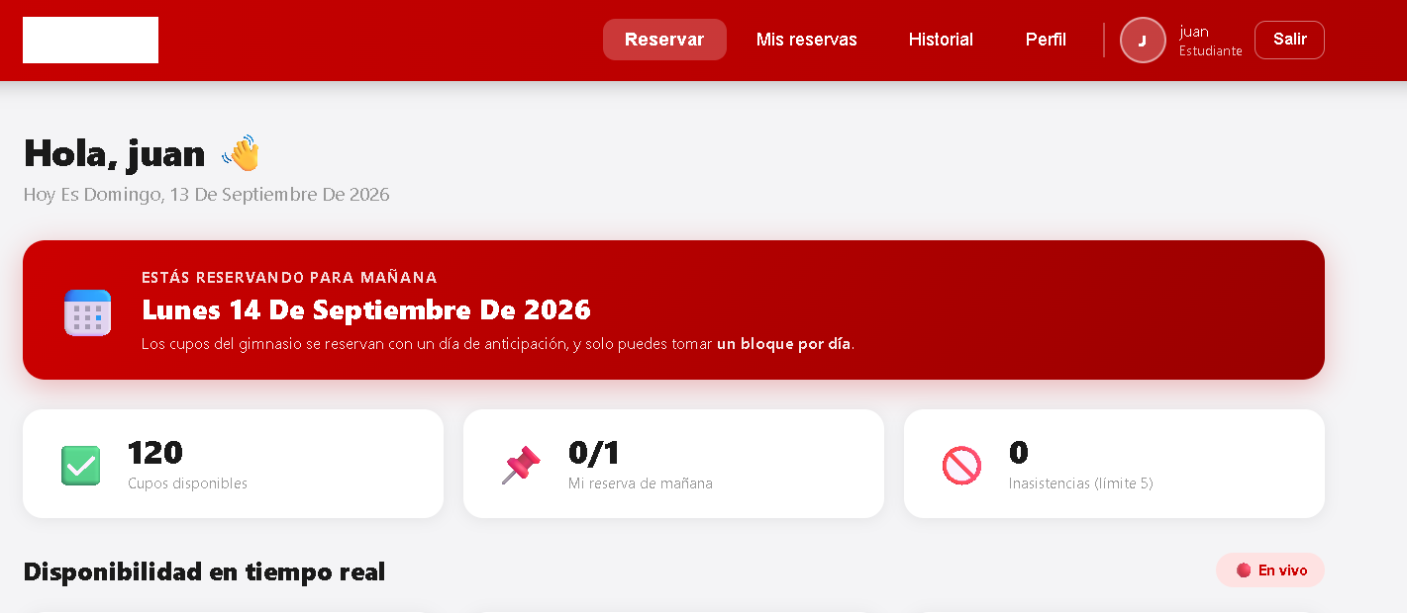 | 0.2 | Local | 13/09/2026 | Riesgo asociado | Medio
 |  |  |  |  |  |  |  |  |  |  |  | 3 | Ir al apartado de perfil del estudiante. | __ | CP03-1 | Click en el apartado perfil del estudiante. | El sistema permite el ingreso a perfil. | El sistema permite el ingreso a perfil. | Aprobado | 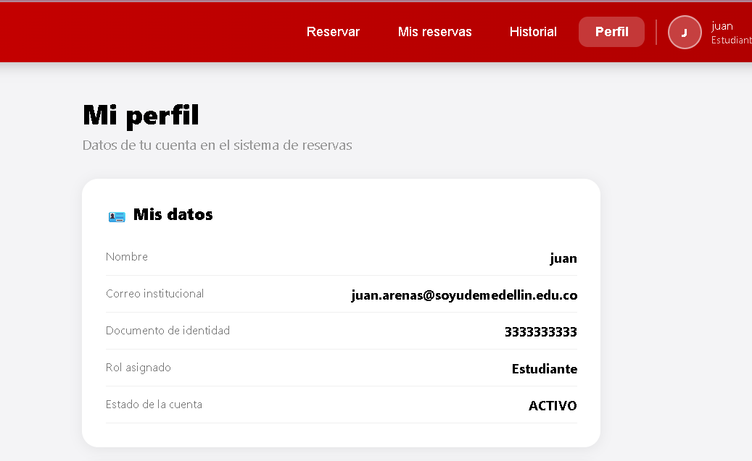 | 0.2 | Local | 13/09/2026 | Responsable | Camila Villero
 |  |  |  |  |  |  |  |  |  |  |  | 4 | verificar los datos | Datos del estudiante. | CP03-1 | ver los datos reales dele studiante | El sistema debe de mostrar los datos del estudiante. | El sistema debe de mostrar los datos del estudiante. | Aprobado |  | 0.2 | Local | 13/09/2026 | Caso de Prueba | Envío rechazado — rol no autorizado
 |  |  |  |  |  |  |  |  |  |  |  |  |  |  |  |  |  |  |  |  |  |  |  | Procedimiento Caso de Prueba | Enviar en Swagger un reporte con el correo del entrenador y luego con el del administrador Verificar el rechazo

 |  |  |  |  |  |  |  |  |  |  |  | Nombre del proyecto | Gestión reservas gimnasio |  |  |  |  |  |  |  |  |  |  | Verificar el aviso | Acción | Datos | Caso de prueba | Procedimiento Caso de prueba | Resultado esperado | Resultado Obtenido | Estado | Evidencia | Versión del Sistema Probada | Entorno probado | Fecha de ejecución
 |  |  |  |  |  |  |  |  |  |  |  | Código caso de prueba | CP03-2 |  |  |  |  |  |  |  |  |  |  | 1 | En Swagger, enviar POST /api/suggestions/ | {"email":"diego.demo@udem.edu.co","mensaje":"Prueba CP20-3"} | CP20-3 | Un entrenador o administrador envía un reporte | Código 403: "El buzón es el canal por el que los estudiantes reportan fallas." | Código 403: "El buzón es el canal por el que los estudiantes reportan fallas." | aprobado |  | 0.2 | Seguridad | 13/09/2026
 |  |  |  |  |  |  |  |  |  |  |  | Escenario asociado | EP03-02 |  |  |  |  |  |  |  |  |  |  | 2 | En Swagger, enviar POST /api/suggestions/ | {"email":"elena.demo@udemedellin.edu.co","mensaje":"Prueba CP20-3"} | CP20-3 | Un entrenador o administrador envía un reporte | Código 403 con el mismo mensaje | Código 403: "El buzón es el canal por el que los estudiantes reportan fallas." | aprobado |  | 0.2 | Seguridad | 13/09/2026
 |  |  |  |  |  |  |  |  |  |  |  | Requisito asociado | RF03
 |  |  |  |  |  |  |  |  |  |  |  | Descripción | El sistema debe guardar correctamente edad, peso y altura cuando están dentro de los rangos definidos |  |  |  |  |  |  |  |  |  |  | Nombre del proyecto | Gestión reservas gimnasio
 |  |  |  |  |  |  |  |  |  |  |  | Objetivo | Comprobar que el sistema guarde correctamente los datos. |  |  |  |  |  |  |  |  |  |  | Código caso de prueba | CP21-1
 |  |  |  |  |  |  |  |  |  |  |  | Criterio de éxito | El sistema guarda los datos actualziados de edad, peso y altura |  |  |  |  |  |  |  |  |  |  | Escenario asociado | EP21-01
 |  |  |  |  |  |  |  |  |  |  |  | Nivel de prueba | Sistema |  |  |  |  |  |  |  |  |  |  | Requisito asociado | RF21 — Consultar el buzón
 |  |  |  |  |  |  |  |  |  |  |  | Riesgo asociado | Bajo |  |  |  |  |  |  |  |  |  |  | Descripción | Consulta de los mensajes del buzón
 |  |  |  |  |  |  |  |  |  |  |  | Responsable | Violeta Agudelo |  |  |  |  |  |  |  |  |  |  | Objetivo | Verificar que el administrador lee los reportes enviados por los estudiantes
 |  |  |  |  |  |  |  |  |  |  |  | Caso de Prueba | Actualización con valores numéricos dentro del rango permitido |  |  |  |  |  |  |  |  |  |  | Criterio de éxito | El buzón muestra el total y cada mensaje con autor, correo, texto y fecha, con el de CP20-1 primero
 |  |  |  |  |  |  |  |  |  |  |  | Procedimiento Caso de Prueba | 1. Ingresar en el apartado del perfil de estudiante 2. diligenciar correctamente el formulario 3. los datos aparecen actualizados en el perfil |  |  |  |  |  |  |  |  |  |  | Nivel de prueba | Sistema
 |  |  |  |  |  |  |  |  |  |  |  |  |  |  |  |  |  |  |  |  |  |  |  | Riesgo asociado | Bajo
 |  |  |  |  |  |  |  |  |  |  |  | Paso | Acción | Datos | Caso de prueba | Procedimiento Caso de prueba | Resultado esperado | Resultado Obtenido | Estado | Evidencia | Version del Sistema Probada | Entorno probado | Fecha de ejecución | Responsable | Camila Villero
 |  |  |  |  |  |  |  |  |  |  |  | 1 | Ingresar en el apartado del perfil de estudiante. | Correo: juan.arenas@soyudemellin.edu.co / Documento: 3333333333 | CP03-2 | Iniciar sesión como estudiante y acceder al apartado de perfil. | El sistema muestra el perfil del estudiante con el formulario de actualización. | El sistema muestra el perfil del estudiante con el formulario de actualización. | Aprobado |  | 0.2 | Local | 13/09/2026 | Caso de Prueba | Consulta exitosa del buzón
 |  |  |  |  |  |  |  |  |  |  |  | 2 | Diligenciar correctamente el formulario. | Edad:18, peso: 67 y altura:1.65 dentro de los rangos permitidos | CP03-2 | Ingresar valores válidos de edad, peso y altura, y guardar cambios. | El sistema procesa la solicitud de actualización. | El sistema procesa la solicitud de actualización. | Aprobado | 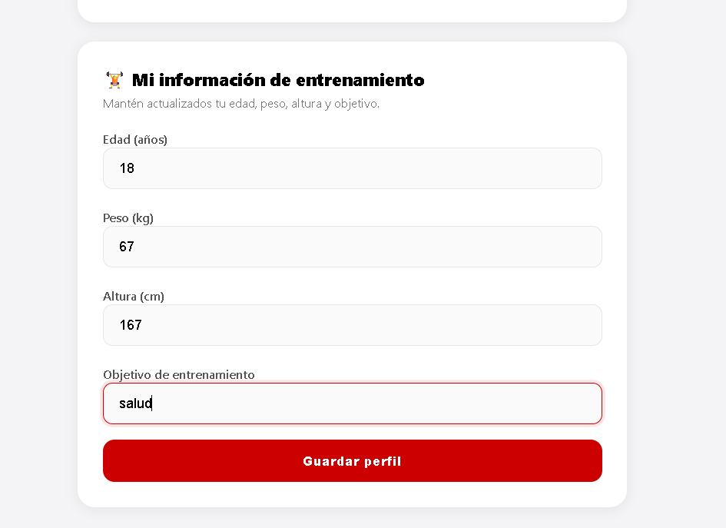 | 0.2 | Local | 13/09/2026 | Procedimiento Caso de Prueba | Iniciar sesión como administradora Abrir "Gestión de usuarios" Revisar "Buzón de sugerencias"
 |  |  |  |  |  |  |  |  |  |  |  | 3 | Verificar que los datos aparecen actualizados en el perfil. | N/A | CP03-2 | Consultar nuevamente el perfil del estudiante. | El sistema muestra los datos de edad, peso y altura actualizados correctamente. | El sistema muestra los datos de edad, peso y altura actualizados correctamente. | Aprobado |  | 0.2 | Local | 13/09/2026
 |  |  |  |  |  |  |  |  |  |  |  |  |  |  |  |  |  |  |  |  |  |  |  | Verificar el aviso | Acción | Datos | Caso de prueba | Procedimiento Caso de prueba | Resultado esperado | Resultado Obtenido | Estado | Evidencia | Versión del Sistema Probada | Entorno probado | Fecha de ejecución
 |  |  |  |  |  |  |  |  |  |  |  |  |  |  |  |  |  |  |  |  |  |  |  | 1 | Iniciar sesión como administradora y abrir "Gestión de usuarios" | Correo: elena.demo@udemedellin.edu.co · Documento: 3005554442 | CP21-1 | Consultar el buzón de sugerencias | Se muestra la sección "Buzón de sugerencias" con el total de mensajes | Se muestra la sección "Buzón de sugerencias" con el total de mensajes | aprobado |  | 0.2 | Funcional | 13/09/2026
 |  |  |  |  |  |  |  |  |  |  |  | Nombre del proyecto | Gestión reservas gimnasio |  |  |  |  |  |  |  |  |  |  | 2 | Revisar los mensajes | N/A | CP21-1 | Consultar el buzón de sugerencias | Aparecen 3 mensajes con autor, correo y fecha; el primero es el de Ana de CP20-1 | Aparecen 3 mensajes con autor, correo y fecha; el primero es de Ana Restrepo: "Prueba CP20-1: el botón de cancelar no responde en el celular." | aprobado |  | 0.2 | Funcional | 13/09/2026
 |  |  |  |  |  |  |  |  |  |  |  | Código caso de prueba | CP03-3
 |  |  |  |  |  |  |  |  |  |  |  | Escenario asociado | EP03-03 |  |  |  |  |  |  |  |  |  |  | Nombre del proyecto | Gestión reservas gimnasio
 |  |  |  |  |  |  |  |  |  |  |  | Requisito asociado | RF03 |  |  |  |  |  |  |  |  |  |  | Código caso de prueba | CP21-2
 |  |  |  |  |  |  |  |  |  |  |  | Descripción | Verificar que el sistema no deje poner caracteres especiales. |  |  |  |  |  |  |  |  |  |  | Escenario asociado | EP21-02
 |  |  |  |  |  |  |  |  |  |  |  | Objetivo | Comprobar que el sistema no deje poner caracteres especiales. |  |  |  |  |  |  |  |  |  |  | Requisito asociado | RF21 — Consultar el buzón
 |  |  |  |  |  |  |  |  |  |  |  | Criterio de éxito | El sistema no dejó poner un caracter especial |  |  |  |  |  |  |  |  |  |  | Descripción | Estudiante intenta consultar el buzón
 |  |  |  |  |  |  |  |  |  |  |  | Nivel de prueba | Sistema |  |  |  |  |  |  |  |  |  |  | Objetivo | Verificar que solo el administrador tiene acceso al buzón
 |  |  |  |  |  |  |  |  |  |  |  | Riesgo asociado | Medio |  |  |  |  |  |  |  |  |  |  | Criterio de éxito | La API responde 403 y no entrega mensajes
 |  |  |  |  |  |  |  |  |  |  |  | Responsable | Violeta Agudelo |  |  |  |  |  |  |  |  |  |  | Nivel de prueba | Sistema
 |  |  |  |  |  |  |  |  |  |  |  | Caso de Prueba | Verificar que el sistema no deje poner caracteres especiales. |  |  |  |  |  |  |  |  |  |  | Riesgo asociado | Medio
 |  |  |  |  |  |  |  |  |  |  |  | Procedimiento Caso de Prueba | Ingresar en el apartado del perfil de estudiante y poner caracteres especiales. |  |  |  |  |  |  |  |  |  |  | Responsable | Camila Villero
 |  |  |  |  |  |  |  |  |  |  |  |  |  |  |  |  |  |  |  |  |  |  |  | Caso de Prueba | Consulta del buzón rechazada — rol estudiante
 |  |  |  |  |  |  |  |  |  |  |  | Paso | Acción | Datos | Caso de prueba | Procedimiento Caso de prueba | Resultado esperado | Resultado Obtenido | Estado | Evidencia | Version del Sistema Probada | Entorno probado | Fecha de ejecución | Procedimiento Caso de Prueba | Ejecutar en Swagger GET /api/suggestions/inbox/ con el correo de un estudiante Verificar el rechazo
 |  |  |  |  |  |  |  |  |  |  |  | 1 | Ingresar en el apartado del perfil de estudiante. | N/A | CP03-3 | Iniciar sesión como estudiante y acceder al apartado de perfil. | El sistema muestra el perfil del estudiante con el formulario de actualización. | El sistema muestra el perfil del estudiante con el formulario de actualización. | Aprobado |  | 0.2 | Local | 13/09/2026
 |  |  |  |  |  |  |  |  |  |  |  | 2 | Ingresar caracteres especiales en los campos numéricos. | Edad:18, peso: 67e y altura:1.65 dentro de los rangos permitidos | CP03-3 | Ingresar un carácter especial en los campos de edad, peso o altura y guardar cambios. | El sistema no debería dejar poner caracteres especiales. | El sistema no deja poner caracteres especiales. | Aprobado | 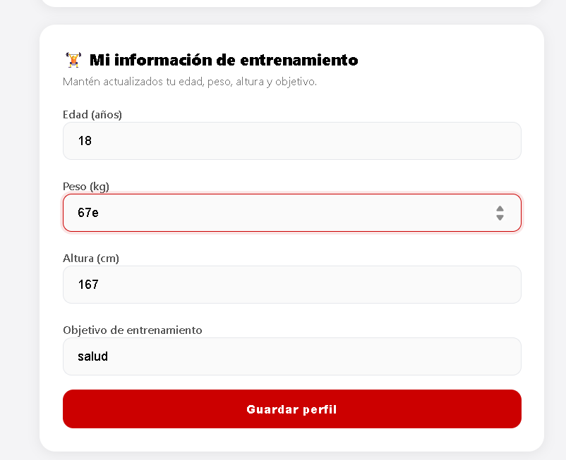 | 0.2 | Local | 13/09/2026 | Verificar el aviso | Acción | Datos | Caso de prueba | Procedimiento Caso de prueba | Resultado esperado | Resultado Obtenido | Estado | Evidencia | Versión del Sistema Probada | Entorno probado | Fecha de ejecución
 |  |  |  |  |  |  |  |  |  |  |  | 3 | Verificar el resultado en el perfil. | N/A | CP03-3 | Consultar nuevamente el perfil del estudiante. | El sistema muestra un mensaje de error y ningún campo del perfil queda modificado. | El sistema muestra un mensaje de error y ningún campo del perfil queda modificado. | Aprobado |  | 0.2 | Local | 13/09/2026 | 1 | En Swagger, abrir GET /api/suggestions/inbox/ | actor_email: ana.demo@soyudemedellin.edu.co | CP21-2 | Un estudiante consulta el buzón | Se muestra el formulario del endpoint | El endpoint responde 200 y acepta GET, OPTIONS; se consulta con el correo de un estudiante | aprobado |  | 0.2 | Seguridad | 13/09/2026
 |  |  |  |  |  |  |  |  |  |  |  |  |  |  |  |  |  |  |  |  |  |  |  | 2 | Ejecutar la petición | N/A | CP21-2 | Un estudiante consulta el buzón | Código 403: "Solo el administrador puede consultar el buzón de sugerencias." | Código 403: "Solo el administrador puede consultar el buzón de sugerencias." | aprobado |  | 0.2 | Seguridad | 13/09/2026

 |  |  |  |  |  |  |  |  |  |  |  | Nombre del proyecto | Gestión reservas gimnasio |  |  |  |  |  |  |  |  |  |  | Nombre del proyecto | Gestión reservas gimnasio
 |  |  |  |  |  |  |  |  |  |  |  | Código caso de prueba | CP03-4 |  |  |  |  |  |  |  |  |  |  | Código caso de prueba | CP21-3
 |  |  |  |  |  |  |  |  |  |  |  | Escenario asociado | EP03-03 |  |  |  |  |  |  |  |  |  |  | Escenario asociado | EP21-03
 |  |  |  |  |  |  |  |  |  |  |  | Requisito asociado | RF03 |  |  |  |  |  |  |  |  |  |  | Requisito asociado | RF21 — Consultar el buzón
 |  |  |  |  |  |  |  |  |  |  |  | Descripción | Verificar que el sistema no deje poner letras en edad, peso o altura. |  |  |  |  |  |  |  |  |  |  | Descripción | Borrado de un mensaje atendido
 |  |  |  |  |  |  |  |  |  |  |  | Objetivo | Comprobar que el sistema no deje poner letras. |  |  |  |  |  |  |  |  |  |  | Objetivo | Verificar que el administrador elimina del buzón un mensaje ya atendido
 |  |  |  |  |  |  |  |  |  |  |  | Criterio de éxito | El sistema no dejó poner letras |  |  |  |  |  |  |  |  |  |  | Criterio de éxito | El mensaje desaparece del buzón y el total baja en uno
 |  |  |  |  |  |  |  |  |  |  |  | Nivel de prueba | Sistema |  |  |  |  |  |  |  |  |  |  | Nivel de prueba | Sistema
 |  |  |  |  |  |  |  |  |  |  |  | Riesgo asociado | Medio |  |  |  |  |  |  |  |  |  |  | Riesgo asociado | Medio
 |  |  |  |  |  |  |  |  |  |  |  | Responsable | Violeta Agudelo |  |  |  |  |  |  |  |  |  |  | Responsable | Camila Villero
 |  |  |  |  |  |  |  |  |  |  |  | Caso de Prueba | Verificar que el sistema no deje poner letras. |  |  |  |  |  |  |  |  |  |  | Caso de Prueba | Borrado exitoso de un mensaje
 |  |  |  |  |  |  |  |  |  |  |  | Procedimiento Caso de Prueba | Ingresar en el apartado del perfil de estudiante y poner letras en todas las cajas de texto. |  |  |  |  |  |  |  |  |  |  | Procedimiento Caso de Prueba | Como administradora, pulsar borrar en un mensaje del buzón Verificar la confirmación y el total

 |  |  |  |  |  |  |  |  |  |  |  | Paso | Acción | Datos | Caso de prueba | Procedimiento Caso de prueba | Resultado esperado | Resultado Obtenido | Estado | Evidencia | Version del Sistema Probada | Entorno probado | Fecha de ejecución | Verificar el aviso | Acción | Datos | Caso de prueba | Procedimiento Caso de prueba | Resultado esperado | Resultado Obtenido | Estado | Evidencia | Versión del Sistema Probada | Entorno probado | Fecha de ejecución
 |  |  |  |  |  |  |  |  |  |  |  | 1 | Ingresar en la cuenta del estudiante. | Correo: juan.arenas@soyudemellin.edu.co / Documento: 3333333333 | CP03-4 | Ingresar correo y documento de identidad | El sistema permite el ingreso a la cuenta | El sistema permite el ingreso a la cuenta | Aprobado |  | 0.2 | Local | 13/09/2026 | 1 | Como administradora, anotar el total del buzón | N/A | CP21-3 | Borrar un mensaje ya atendido | El buzón muestra 3 mensajes | El buzón muestra 3 mensajes | aprobado |  | 0.2 | Funcional | 13/09/2026
 |  |  |  |  |  |  |  |  |  |  |  | 2 | Ir al apartado de perfil del estudiante. | __ | CP03-4 | Click en el apartado perfil del estudiante. | El sistema permite el ingreso a perfil. | El sistema permite el ingreso a perfil. | Aprobado |  | 0.2 | Local | 13/09/2026 | 2 | Pulsar borrar en el mensaje de CP20-1 | Mensaje: "Prueba CP20-1: el botón de cancelar…" | CP21-3 | Borrar un mensaje ya atendido | Mensaje "Mensaje borrado del buzón.", el mensaje desaparece y el total queda en 2 | Mensaje "Mensaje borrado del buzón.", el mensaje desaparece y el total queda en 2 | aprobado |  | 0.2 | Funcional | 13/09/2026
 |  |  |  |  |  |  |  |  |  |  |  | 3 | Ingresar una letra | Ingresar una letra | CP03-4 | Ingresar una letra en todos los apartados. | El sistema no debería de dejar poner letras. | El sistema deja poner solo la letra e | Desprobado | 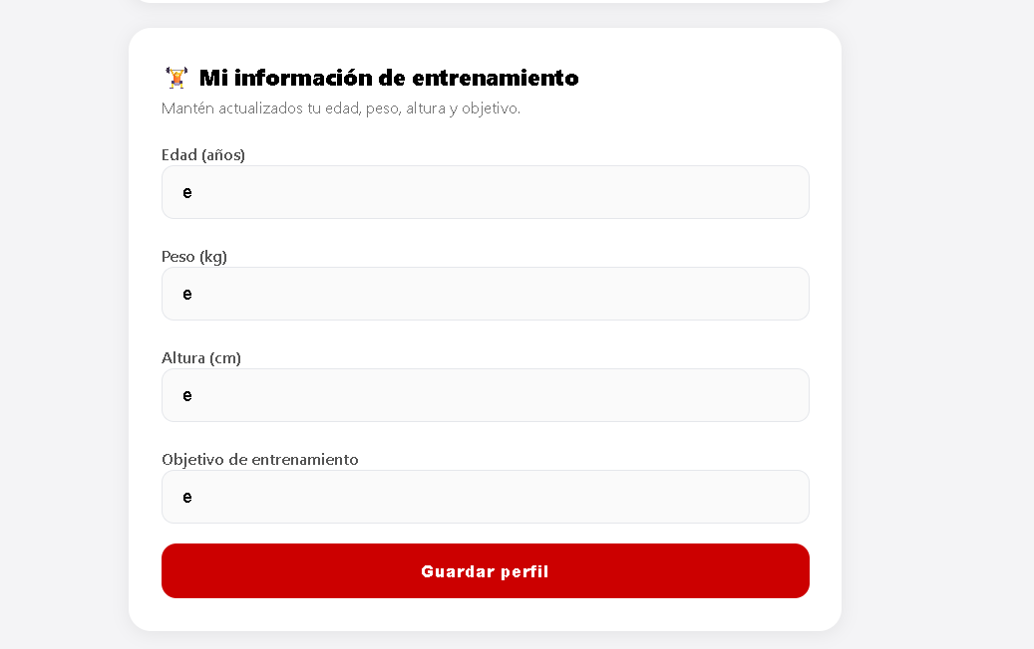 | 0.2 | Local | 13/09/2026
 |  |  |  |  |  |  |  |  |  |  |  | 4 | Guardar el perfil | __ | CP03-4 | Darle al botón de guardar cambios. | El sistema no debe de guardar los cambios. | El sistema no debe de guardar los cambios. | Aprobado | 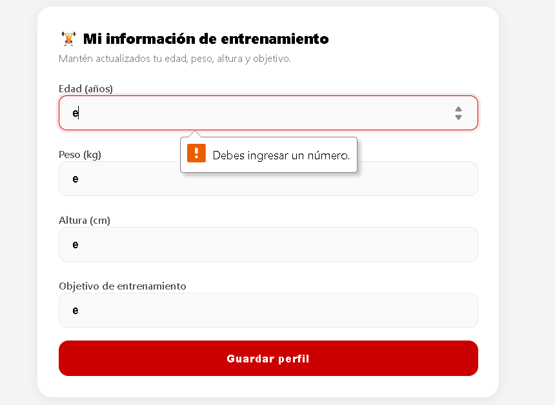 |  |  |  | Nombre del proyecto | Gestión reservas gimnasio
 |  |  |  |  |  |  |  |  |  |  |  |  |  |  |  |  |  |  |  |  |  |  |  | Código caso de prueba | CP21-4
 |  |  |  |  |  |  |  |  |  |  |  |  |  |  |  |  |  |  |  |  |  |  |  | Escenario asociado | EP21-04
 |  |  |  |  |  |  |  |  |  |  |  | Nombre del proyecto | Gestión reservas gimnasio |  |  |  |  |  |  |  |  |  |  | Requisito asociado | RF21 — Consultar el buzón
 |  |  |  |  |  |  |  |  |  |  |  | Código caso de prueba | CP03-5 |  |  |  |  |  |  |  |  |  |  | Descripción | Mensaje inexistente
 |  |  |  |  |  |  |  |  |  |  |  | Escenario asociado | EP03-03 |  |  |  |  |  |  |  |  |  |  | Objetivo | Verificar que el sistema responde correctamente al borrar un mensaje que no existe
 |  |  |  |  |  |  |  |  |  |  |  | Requisito asociado | RF03 |  |  |  |  |  |  |  |  |  |  | Criterio de éxito | La API responde 404 "Mensaje no encontrado." y el buzón no cambia
 |  |  |  |  |  |  |  |  |  |  |  | Descripción | El sistema debe rechazar edad, peso o altura fuera de los rangos definidos (ej. edad menor a 10 o mayor a 100) |  |  |  |  |  |  |  |  |  |  | Nivel de prueba | Sistema
 |  |  |  |  |  |  |  |  |  |  |  | Objetivo | Comprobar que el sistema no se pase de los rangos númericos establecidos. |  |  |  |  |  |  |  |  |  |  | Riesgo asociado | Bajo
 |  |  |  |  |  |  |  |  |  |  |  | Criterio de éxito | El sistema no dejó pasarse del rango establecido. |  |  |  |  |  |  |  |  |  |  | Responsable | Camila Villero
 |  |  |  |  |  |  |  |  |  |  |  | Nivel de prueba | Sistema |  |  |  |  |  |  |  |  |  |  | Caso de Prueba | Borrado rechazado — mensaje inexistente
 |  |  |  |  |  |  |  |  |  |  |  | Riesgo asociado | Medio |  |  |  |  |  |  |  |  |  |  | Procedimiento Caso de Prueba | Ejecutar en Swagger DELETE /api/suggestions/{id}/ con un id que no existe Verificar el código y el total del buzón
 |  |  |  |  |  |  |  |  |  |  |  | Responsable | Violeta Agudelo
 |  |  |  |  |  |  |  |  |  |  |  | Caso de Prueba | Valores fuera del rango permitido |  |  |  |  |  |  |  |  |  |  | Verificar el aviso | Acción | Datos | Caso de prueba | Procedimiento Caso de prueba | Resultado esperado | Resultado Obtenido | Estado | Evidencia | Versión del Sistema Probada | Entorno probado | Fecha de ejecución
 |  |  |  |  |  |  |  |  |  |  |  | Procedimiento Caso de Prueba | Ingresar en el apartado del perfil de estudiante y poner letras rangos númericos. |  |  |  |  |  |  |  |  |  |  | 1 | En Swagger, ejecutar DELETE /api/suggestions/{suggestion_id}/ | suggestion_id: 000000000000000000000000 · actor_email: elena.demo@udemedellin.edu.co | CP21-4 | Borrar un mensaje que no existe | Código 404: "Mensaje no encontrado." | Código 404: "Mensaje no encontrado." | aprobado |  | 0.2 | Funcional | 13/09/2026
 |  |  |  |  |  |  |  |  |  |  |  |  |  |  |  |  |  |  |  |  |  |  |  | 2 | Como administradora, revisar el buzón | N/A | CP21-4 | Borrar un mensaje que no existe | El total sigue en 2 | El total sigue en 2 | aprobado |  | 0.2 | Funcional | 13/09/2026

 |  |  |  |  |  |  |  |  |  |  |  | Paso | Acción | Datos | Caso de prueba | Procedimiento Caso de prueba | Resultado esperado | Resultado Obtenido | Estado | Evidencia | Version del Sistema Probada | Entorno probado | Fecha de ejecución | Nombre del proyecto | Gestión reservas gimnasio
 |  |  |  |  |  |  |  |  |  |  |  | 1 | Ingresar en la cuenta del estudiante. | Correo: juan.arenas@soyudemellin.edu.co / Documento: 3333333333 | CP03-5 | Ingresar correo y documento de identidad | El sistema permite el ingreso a la cuenta | El sistema permite el ingreso a la cuenta | Aprobado |  | 0.2 | Local | 13/09/2026 | Código caso de prueba | CP21-5
 |  |  |  |  |  |  |  |  |  |  |  | 2 | Ir al apartado de perfil del estudiante. | __ | CP03-5 | Click en el apartado perfil del estudiante. | El sistema permite el ingreso a perfil. | El sistema permite el ingreso a perfil. | Aprobado |  | 0.2 | Local | 13/09/2026 | Escenario asociado | EP21-05
 |  |  |  |  |  |  |  |  |  |  |  | 3 | Ingresar un valor de edad fuera de rango | edad: 157 | CP03-5 | Ingresar una edad que supera el rango | El sistema no debería de dejar de pasarse del rango númerico. | El sistema no debería de dejar de pasarse del rango númerico. | Aprobado | 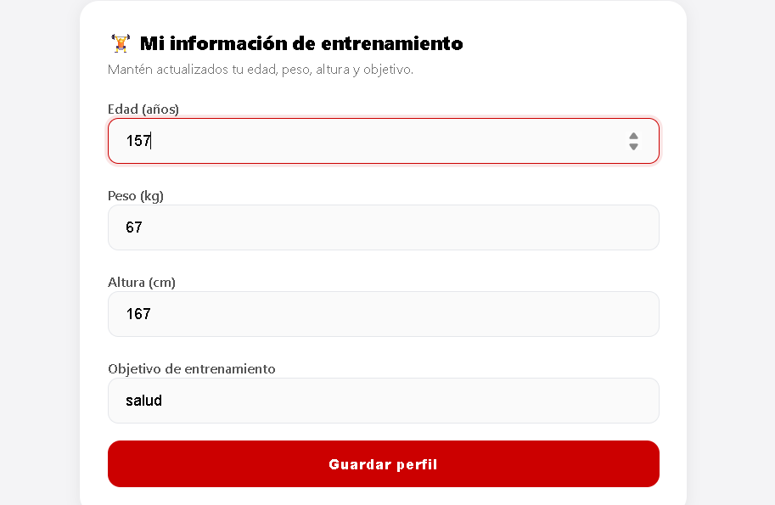 | 0.2 | Local | 13/09/2026 | Requisito asociado | RF21 — Consultar el buzón
 |  |  |  |  |  |  |  |  |  |  |  | 4 | Guardar el perfil | __ | CP03-5 |  | El sistema no debe de guardar los cambios. | El sistema no debe de guardar los cambios. | Aprobado | 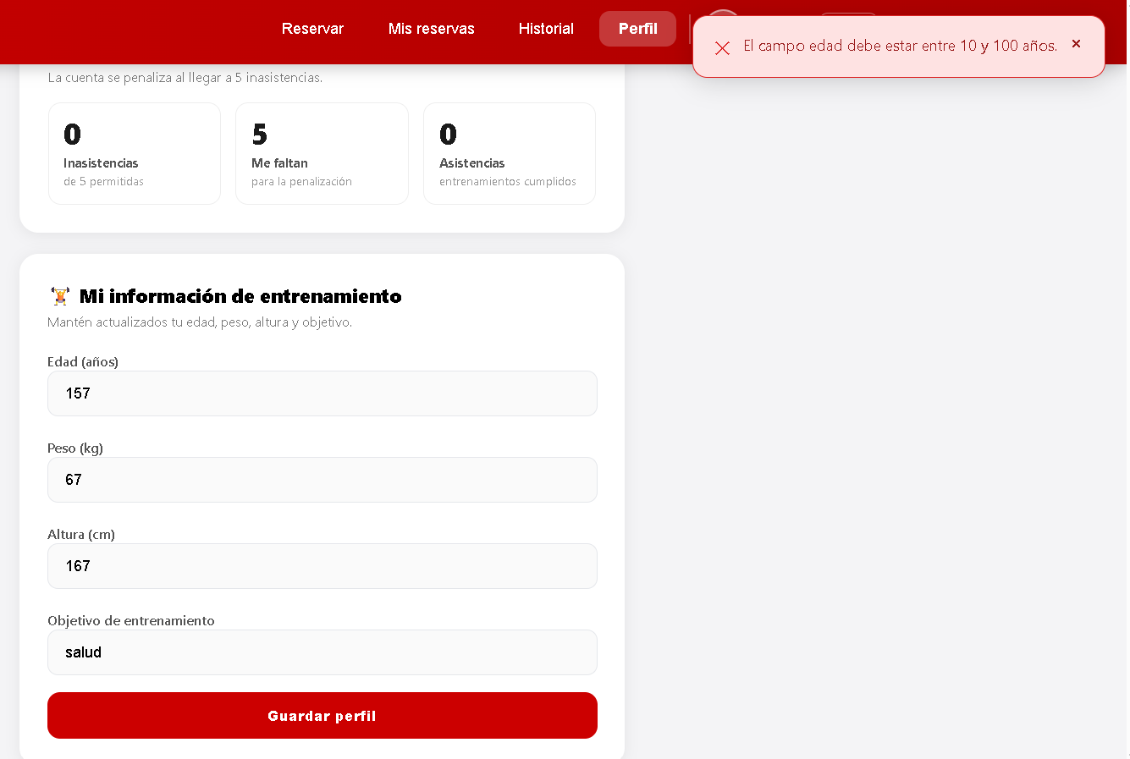 |  |  |  | Descripción | Estudiante intenta borrar un mensaje
 |  |  |  |  |  |  |  |  |  |  |  |  |  |  |  |  |  |  |  |  |  |  |  | Objetivo | Verificar que solo el administrador puede borrar mensajes, aunque el estudiante sea el autor
 |  |  |  |  |  |  |  |  |  |  |  |  |  |  |  |  |  |  |  |  |  |  |  | Criterio de éxito | La API responde 403 y el mensaje sigue en el buzón
 |  |  |  |  |  |  |  |  |  |  |  |  |  |  |  |  |  |  |  |  |  |  |  | Nivel de prueba | Sistema
 |  |  |  |  |  |  |  |  |  |  |  | Nombre del proyecto | Gestión reservas gimnasio |  |  |  |  |  |  |  |  |  |  | Riesgo asociado | Medio
 |  |  |  |  |  |  |  |  |  |  |  | Código caso de prueba | CP04-1 |  |  |  |  |  |  |  |  |  |  | Responsable | Camila Villero
 |  |  |  |  |  |  |  |  |  |  |  | Escenario asociado | EP04-01 |  |  |  |  |  |  |  |  |  |  | Caso de Prueba | Borrado rechazado — rol estudiante
 |  |  |  |  |  |  |  |  |  |  |  | Requisito asociado | RF04 |  |  |  |  |  |  |  |  |  |  | Procedimiento Caso de Prueba | Obtener en Swagger el id de un mensaje de Ana Intentar borrarlo con el correo de Ana Verificar el rechazo
 |  |  |  |  |  |  |  |  |  |  |  | Descripción | El sistema debe mostrar correctamente nombre, correo, documento de identidad y rol del entrenador consultado
 |  |  |  |  |  |  |  |  |  |  |  | Objetivo | Comprobar que el sistema muestra correctamente los datos de identidad de una cuenta con rol de entrenador |  |  |  |  |  |  |  |  |  |  | Verificar el aviso | Acción | Datos | Caso de prueba | Procedimiento Caso de prueba | Resultado esperado | Resultado Obtenido | Estado | Evidencia | Versión del Sistema Probada | Entorno probado | Fecha de ejecución
 |  |  |  |  |  |  |  |  |  |  |  | Criterio de éxito | El sistema muestra nombre, correo, documento de identidad y rol del entrenador consultado |  |  |  |  |  |  |  |  |  |  | 1 | En Swagger, ejecutar GET /api/suggestions/inbox/ y copiar el id de un mensaje de Ana | actor_email: elena.demo@udemedellin.edu.co | CP21-5 | Un estudiante intenta borrar su propio mensaje | Código 200 con la lista de mensajes y sus id | Código 200 con 3 mensajes; se copia el id 6aa8c04ee84dd7983cd1a7c5 del mensaje de Ana | aprobado |  | 0.2 | Seguridad | 13/09/2026
 |  |  |  |  |  |  |  |  |  |  |  | Nivel de prueba | Sistema |  |  |  |  |  |  |  |  |  |  | 2 | Ejecutar DELETE /api/suggestions/{suggestion_id}/ | suggestion_id: (id copiado) · actor_email: ana.demo@soyudemedellin.edu.co | CP21-5 | Un estudiante intenta borrar su propio mensaje | Código 403: "Solo el administrador puede borrar mensajes del buzón." | Código 403: "Solo el administrador puede borrar mensajes del buzón." | aprobado |  | 0.2 | Seguridad | 13/09/2026
 |  |  |  |  |  |  |  |  |  |  |  | Riesgo asociado | Bajo |  |  |  |  |  |  |  |  |  |  | 3 | Como administradora, revisar el buzón | N/A | CP21-5 | Un estudiante intenta borrar su propio mensaje | El mensaje de Ana sigue apareciendo | El mensaje de Ana ("Al cancelar una reserva desde el celular el boton queda tapado por el teclado.") sigue apareciendo en el buzón | aprobado |  | 0.2 | Seguridad | 13/09/2026
 |  |  |  |  |  |  |  |  |  |  |  | Responsable | Violeta Agudelo
 |  |  |  |  |  |  |  |  |  |  |  | Caso de Prueba | Entrenador consulta su propio perfil
 |  |  |  |  |  |  |  |  |  |  |  | Procedimiento Caso de Prueba | 1) Ingresar a la página. 2) Iniciar sesión con una cuenta de rol ENTRENADOR. 3) Ir al apartado de perfil. 4) Verificar los datos mostrados.

 |  |  |  |  |  |  |  |  |  |  |  | Paso | Acción | Datos | Caso de prueba | Procedimiento Caso de prueba | Resultado esperado | Resultado Obtenido | Estado | Evidencia | Version del Sistema Probada | Entorno probado | Fecha de ejecución
 |  |  |  |  |  |  |  |  |  |  |  | 1 | Iniciar sesión con una cuenta de rol Entrenador | Correo: sebastian.torres@udem.edu.co / Contraseña: 1038452167 | CP04-1 | Entrenador consulta su propio perfil y verifica que el sistema muestre correctamente su nombre, documento de identidad y rol. | El sistema concede el acceso y muestra el menú correspondiente al rol Entrenador | El sistema concede el acceso y muestra el menú correspondiente al rol Entrenador | Aprobado | 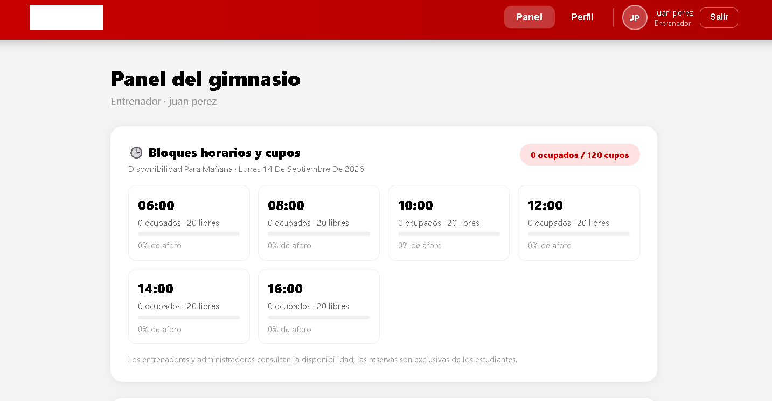 | 0.2 | Local | 13/09/2026
 |  |  |  |  |  |  |  |  |  |  |  | 2 | Acceder a la sección de perfil / consulta de información personal | N/A | CP04-1 | Entrenador consulta su propio perfil y verifica que el sistema muestre correctamente su nombre, documento de identidad y rol. | El sistema muestra la sección de perfil | El sistema muestra la sección de perfil | Aprobado | 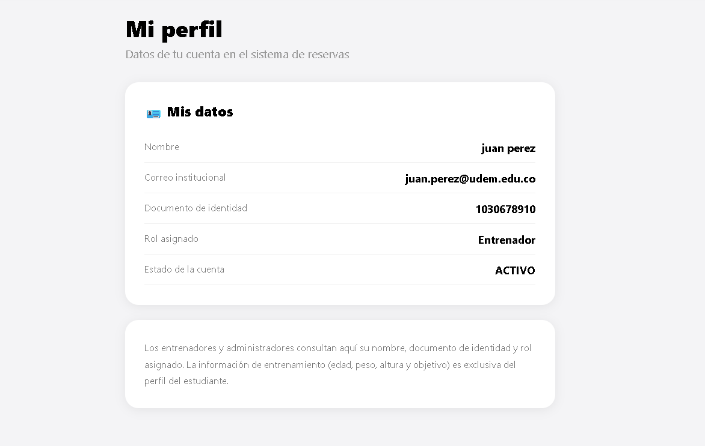 | 0.2 | Local | 13/09/2026
 |  |  |  |  |  |  |  |  |  |  |  | 3 | Verificar los datos mostrados en el perfil | N/A | CP04-1 | Entrenador consulta su propio perfil y verifica que el sistema muestre correctamente su nombre, documento de identidad y rol. | El sistema muestra correctamente el nombre, documento de identidad (1038452167) y rol 'Entrenador' | El sistema muestra correctamente el nombre, documento de identidad (1038452167) y rol 'Entrenador' | Aprobado |  | 0.2 | Local | 13/09/2026

 |  |  |  |  |  |  |  |  |  |  |  | Nombre del proyecto | Gestión reservas gimnasio
 |  |  |  |  |  |  |  |  |  |  |  | Código caso de prueba | CP05-1
 |  |  |  |  |  |  |  |  |  |  |  | Escenario asociado | EP05-01
 |  |  |  |  |  |  |  |  |  |  |  | Requisito asociado | RF05
 |  |  |  |  |  |  |  |  |  |  |  | Descripción | El sistema debe mostrar correctamente nombre, correo, documento de identidad y rol del administrador consultado
 |  |  |  |  |  |  |  |  |  |  |  | Objetivo | Comprobar que el sistema muestra correctamente los datos de identidad de una cuenta con rol de administrador
 |  |  |  |  |  |  |  |  |  |  |  | Criterio de éxito | El sistema muestra nombre, correo, documento de identidad y rol del administrador consultado
 |  |  |  |  |  |  |  |  |  |  |  | Nivel de prueba | Sistema
 |  |  |  |  |  |  |  |  |  |  |  | Riesgo asociado | Bajo
 |  |  |  |  |  |  |  |  |  |  |  | Responsable | Violeta Agudelo
 |  |  |  |  |  |  |  |  |  |  |  | Caso de Prueba | Administrador consulta su propio perfil
 |  |  |  |  |  |  |  |  |  |  |  | Procedimiento Caso de Prueba | 1) Ingresar a la página. 2) Iniciar sesión con una cuenta de rol ADMIN 3) Ir al apartado de perfil. 4) Verificar los datos mostrados.

 |  |  |  |  |  |  |  |  |  |  |  | Paso | Acción | Datos | Caso de prueba | Procedimiento Caso de prueba | Resultado esperado | Resultado Obtenido | Estado | Evidencia | Version del Sistema Probada | Entorno probado | Fecha de ejecución
 |  |  |  |  |  |  |  |  |  |  |  | 1 | Iniciar sesión con una cuenta de rol Administrador | Correo: admin.a@udem.edu.co / Contraseña: 1029384756 | CP05-1 | Administrador consulta su propio perfil y verifica que el sistema muestre correctamente su nombre, documento de identidad y rol. | El sistema concede el acceso y muestra el menú correspondiente al rol Administrador | El sistema concede el acceso y muestra el menú correspondiente al rol Administrador | Aprobado |  | 0.2 | Local | 13/09/2026
 |  |  |  |  |  |  |  |  |  |  |  | 2 | Acceder a la sección de perfil / consulta de información personal | N/A | CP05-1 | Administrador consulta su propio perfil y verifica que el sistema muestre correctamente su nombre, documento de identidad y rol. | El sistema muestra la sección de perfil | El sistema muestra la sección de perfil | Aprobado |  | 0.2 | Local | 13/09/2026
 |  |  |  |  |  |  |  |  |  |  |  | 3 | Verificar los datos mostrados en el perfil | N/A | CP05-1 | Administrador consulta su propio perfil y verifica que el sistema muestre correctamente su nombre, documento de identidad y rol. | El sistema muestra correctamente el nombre, documento de identidad (1029384756) y rol 'Administrador' | El sistema muestra correctamente el nombre, documento de identidad (1029384756) y rol 'Administrador' | Aprobado |  | 0.2 | Local | 13/09/2026

 |  |  |  |  |  |  |  |  |  |  |  | Nombre del proyecto | Gestión reservas gimnasio
 |  |  |  |  |  |  |  |  |  |  |  | Código caso de prueba | CP05-2
 |  |  |  |  |  |  |  |  |  |  |  | Escenario asociado | EP05-01
 |  |  |  |  |  |  |  |  |  |  |  | Requisito asociado | RF05
 |  |  |  |  |  |  |  |  |  |  |  | Descripción | El sistema debe incluir en la respuesta si la cuenta consultada es la del administrador principal
 |  |  |  |  |  |  |  |  |  |  |  | Objetivo | Comprobar que el sistema indica correctamente si la cuenta de administrador consultada corresponde al administrador principal
 |  |  |  |  |  |  |  |  |  |  |  | Criterio de éxito | El sistema muestra el indicador de administrador principal correspondiente a la cuenta consultada
 |  |  |  |  |  |  |  |  |  |  |  | Nivel de prueba | Sistema
 |  |  |  |  |  |  |  |  |  |  |  | Riesgo asociado | Bajo
 |  |  |  |  |  |  |  |  |  |  |  | Responsable | Violeta Agudelo
 |  |  |  |  |  |  |  |  |  |  |  | Caso de Prueba | Indicador de administrador principal
 |  |  |  |  |  |  |  |  |  |  |  | Procedimiento Caso de Prueba | 1) Ingresar a la página. 2) Iniciar sesión con la cuenta del administrador principal. 3) Ir al apartado de perfil. 4) Verificar que se indica que es el administrador principal.

 |  |  |  |  |  |  |  |  |  |  |  | Paso | Acción | Datos | Caso de prueba | Procedimiento Caso de prueba | Resultado esperado | Resultado Obtenido | Estado | Evidencia | Version del Sistema Probada | Entorno probado | Fecha de ejecución
 |  |  |  |  |  |  |  |  |  |  |  | 1 | Iniciar sesión con la cuenta del administrador principal. | Correo y documento del administrador principal | CP05-2 | Diligenciar el correo institucional y el documento de identidad del administrador principal y confirmar. | El sistema concede el acceso y muestra las funciones correspondientes al rol ADMIN. | El sistema concede el acceso y muestra las funciones correspondientes al rol ADMIN. | Aprobado |  | 0.2 | Local | 13/09/2026
 |  |  |  |  |  |  |  |  |  |  |  | 2 | Ir al apartado de perfil. | N/A | CP05-2 | Click en el apartado de perfil. | El sistema muestra el perfil del administrador. | El sistema muestra el perfil del administrador. | Aprobado |  | 0.2 | Local | 13/09/2026
 |  |  |  |  |  |  |  |  |  |  |  | 3 | Verificar que se indica que es el administrador principal. | N/A | CP05-2 | Observar en pantalla el indicador de administrador principal. | El sistema muestra que la cuenta consultada corresponde al administrador principal. | El sistema muestra que la cuenta consultada corresponde al administrador principal. | Aprobado |  | 0.2 | Local | 13/09/2026

 |  |  |  |  |  |  |  |  |  |  |  | Nombre del proyecto | Gestión reservas gimnasio
 |  |  |  |  |  |  |  |  |  |  |  | Código caso de prueba | CP15-01
 |  |  |  |  |  |  |  |  |  |  |  | Escenario asociado | EP15-01
 |  |  |  |  |  |  |  |  |  |  |  | Requisito asociado | RF15
 |  |  |  |  |  |  |  |  |  |  |  | Descripción | El sistema debe mostrar el reporte con las inasistencias acumuladas actuales, las inasistencias faltantes para el límite calculadas correctamente, y estado no penalizada
 |  |  |  |  |  |  |  |  |  |  |  | Objetivo | Comprobar que el sistema calcula correctamente las inasistencias faltantes para el límite cuando el estudiante tiene inasistencias acumuladas por debajo de dicho límite
 |  |  |  |  |  |  |  |  |  |  |  | Criterio de éxito | El sistema muestra las inasistencias acumuladas registradas, las inasistencias faltantes calculadas correctamente respecto al límite, y estado no penalizada
 |  |  |  |  |  |  |  |  |  |  |  | Nivel de prueba | Sistema
 |  |  |  |  |  |  |  |  |  |  |  | Riesgo asociado | Bajo
 |  |  |  |  |  |  |  |  |  |  |  | Responsable | Violeta Agudelo
 |  |  |  |  |  |  |  |  |  |  |  | Caso de Prueba | Consulta con inasistencias acumuladas por debajo del límite
 |  |  |  |  |  |  |  |  |  |  |  | Procedimiento Caso de Prueba | 1) Ingresar a la página. 2) Iniciar sesión con una cuenta de estudiante con inasistencias acumuladas por debajo del límite. 3) Ir al apartado de reporte de inasistencias. 4) Verificar los datos mostrados.

 |  |  |  |  |  |  |  |  |  |  |  | Paso | Acción | Datos | Caso de prueba | Procedimiento Caso de prueba | Resultado esperado | Resultado Obtenido | Estado | Evidencia | Version del Sistema Probada | Entorno probado | Fecha de ejecución
 |  |  |  |  |  |  |  |  |  |  |  | 1 | Iniciar sesión con una cuenta de estudiante con inasistencias acumuladas por debajo del límite. | Correo: juan.rio@soyudemellin.edu.co Documento de identidad: 1035678910 | CP15-1 | Diligenciar el correo institucional y el documento de identidad y confirmar. | El sistema concede el acceso y muestra las funciones correspondientes al rol ESTUDIANTE. | El sistema concede el acceso y muestra las funciones correspondientes al rol ESTUDIANTE. | Aprobado |  | 0.2 | Local | 13/09/2026
 |  |  |  |  |  |  |  |  |  |  |  | 2 | Ir al apartado de reporte de inasistencias. | N/A | CP15-1 | Click en el apartado de reporte de inasistencias. | El sistema muestra el reporte de inasistencias del estudiante. | El sistema muestra el reporte de inasistencias del estudiante. | Aprobado |  | 0.2 | Local | 13/09/2026
 |  |  |  |  |  |  |  |  |  |  |  | 3 | Verificar los datos mostrados. | N/A | CP15-1 | Observar en pantalla los datos presentados por el sistema. | El sistema muestra 0 inasistencias acumuladas, 5 inasistencias faltantes para el límite y estado no penalizada. | El sistema muestra 0 inasistencias acumuladas, 5 inasistencias faltantes para el límite y estado no penalizada. | Aprobado |  | 0.2 | Local | 13/09/2026

 |  |  |  |  |  |  |  |  |  |  |  | Nombre del proyecto | Gestión reservas gimnasio
 |  |  |  |  |  |  |  |  |  |  |  | Código caso de prueba | CP15-02
 |  |  |  |  |  |  |  |  |  |  |  | Escenario asociado | EP15-01
 |  |  |  |  |  |  |  |  |  |  |  | Requisito asociado | RF15
 |  |  |  |  |  |  |  |  |  |  |  | Descripción | El sistema debe mostrar el reporte con las inasistencias acumuladas actuales, las inasistencias faltantes para el límite calculadas correctamente, y estado penalizada
 |  |  |  |  |  |  |  |  |  |  |  | Objetivo | Comprobar que el sistema calcula correctamente las inasistencias faltantes para el límite cuando el estudiante tiene inasistencias acumuladas que superan el limite
 |  |  |  |  |  |  |  |  |  |  |  | Criterio de éxito | El sistema muestra las inasistencias acumuladas registradas, las inasistencias faltantes calculadas correctamente respecto al límite, y estado penalizada
 |  |  |  |  |  |  |  |  |  |  |  | Nivel de prueba | Sistema
 |  |  |  |  |  |  |  |  |  |  |  | Riesgo asociado | Bajo
 |  |  |  |  |  |  |  |  |  |  |  | Responsable | Violeta Agudelo
 |  |  |  |  |  |  |  |  |  |  |  | Caso de Prueba | Consulta con inasistencias acumuladas superando el límite
 |  |  |  |  |  |  |  |  |  |  |  | Procedimiento Caso de Prueba | 1) Ingresar a la página. 2) Iniciar sesión con una cuenta de estudiante con inasistencias acumuladas sobre el límite. 3) Ir al apartado de reporte de inasistencias. 4) Verificar los datos mostrados.

 |  |  |  |  |  |  |  |  |  |  |  | Paso | Acción | Datos | Caso de prueba | Procedimiento Caso de prueba | Resultado esperado | Resultado Obtenido | Estado | Evidencia | Version del Sistema Probada | Entorno probado | Fecha de ejecución
 |  |  |  |  |  |  |  |  |  |  |  | 1 | Iniciar sesión con una cuenta de estudiante que alcanzó el límite de inasistencias. | Nombre: juliana Arenas/ Correo: julina.renas@soyudemedellin.edu.co / Documento: 1010101010 | CP15-2 | Diligenciar el correo institucional y el documento de identidad y confirmar. | El sistema concede el acceso y muestra las funciones correspondientes al rol ESTUDIANTE. | El sistema concede el acceso y muestra las funciones correspondientes al rol ESTUDIANTE. | Aprobado |  | 0.2 | Local | 13/09/2026
 |  |  |  |  |  |  |  |  |  |  |  | 2 | Ir al apartado de reporte de inasistencias. | N/A | CP15-2 | Click en el apartado de reporte de inasistencias. | El sistema muestra el reporte de inasistencias del estudiante. | El sistema muestra el reporte de inasistencias del estudiante. | Aprobado |  | 0.2 | Local | 13/09/2026
 |  |  |  |  |  |  |  |  |  |  |  | 3 | Verificar los datos mostrados. | N/A | CP15-2 | Observar en pantalla los datos presentados por el sistema. | El sistema muestra 5 inasistencias acumuladas, 0 inasistencias faltantes para el límite y estado penalizada. | El sistema muestra 5 inasistencias acumuladas, 0 inasistencias faltantes para el límite y estado penalizada. | Aprobado |  | 0.2 | Local | 13/09/2026

